受注管理メニュー
画面定義
共通情報 |  | プロジェクト名 |  | 株式会社クワガタ様向け KID'S 受発注機能改修 |  |  |  |  |  |  |  | 作成者 | solcom
 |  | システム名 |  | Kuwagata Integrated Dealing System (KID'S) |  |  |  |  |  |  |  | 作成日付 | 2019-02-19
 |  | 工程名 |  | 基本設計 |  |  |  |  |  |  |  | バージョン | 0.6
 |  | ドキュメントID |  | KIDS0002 |  |  |  |  |  |  |  | 更新者
 |  | ドキュメント名 |  | 基本設計 画面設計書 |  |  |  |  |  |  |  | 更新日付
書誌情報 |  | 画面ID |  | U-04-00
 |  | 画面の名称 |  | 受注管理メニュー画面
 |  | 概要 |  | 本改修により廃止。受注登録機能の廃止により本画面に残るボタンが「受注検索」のみになり、存在意義がなくなるため。 受注登録機能の廃止により「受注登録」ボタンを削除。

画面レイアウト

新レイアウト

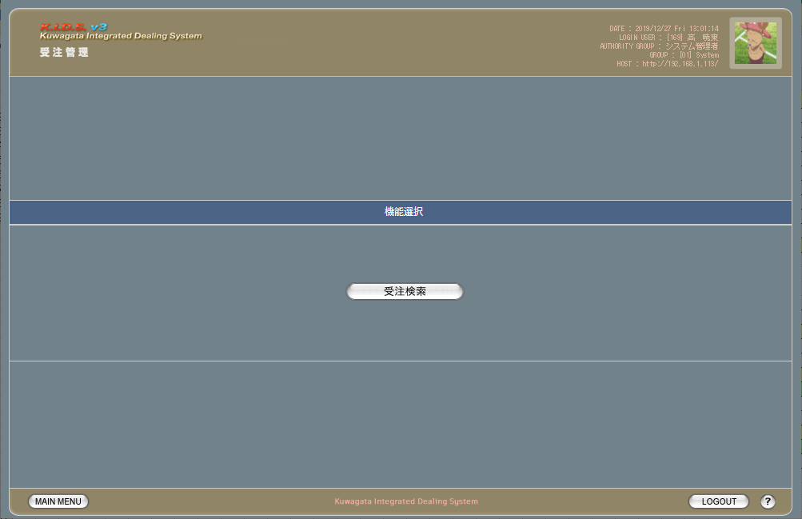

旧レイアウト

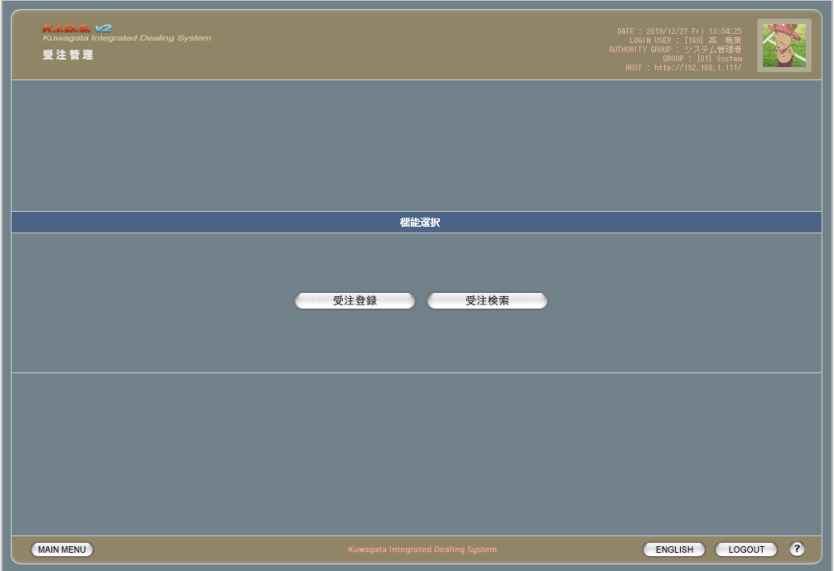

派生画面
なし

項目定義
No. | 名称 |  | 部品 |  | I/O | 必須 | 形式 |  | 桁数 | 下限 | 上限 | 初期値
1 | 受注検索 |  | ボタン |  | I | - | - |  | - | - | - | 固定値「受注検索」

動作定義
No. | 項目 |  |  | 動作 |  |  |  | 処理
1 | 受注検索 |  |  | クリック |  |  |  | 受注検索画面(U-04-02)に同ウィンドウで遷移する

受注登録
画面定義
共通情報 |  | プロジェクト名 |  | 株式会社クワガタ様向け KID'S 受発注機能改修 |  |  |  |  |  |  |  | 作成者 | solcom
 |  | システム名 |  | Kuwagata Integrated Dealing System (KID'S) |  |  |  |  |  |  |  | 作成日付 | 2019-02-19
 |  | 工程名 |  | 基本設計 |  |  |  |  |  |  |  | バージョン | 0.6
 |  | ドキュメントID |  | KIDS0002 |  |  |  |  |  |  |  | 更新者
 |  | ドキュメント名 |  | 基本設計 画面設計書 |  |  |  |  |  |  |  | 更新日付
書誌情報 |  | 画面ID |  | U-04-01
 |  | 画面の名称 |  | 受注登録
 |  | 概要 |  | 本改修により廃止。受注データは見積原価計算書のアップロードにより自動生成される

画面レイアウト

本改修により廃止

派生画面
なし

項目定義
No. | 名称 |  | 部品 |  | I/O | 必須 | 形式 |  | 桁数 | 下限 | 上限 | 初期値
- | - |  | - |  | - | - | - |  | - | - | - | -

動作定義
No. | 項目 |  |  | 動作 |  |  |  | 処理
- | - |  |  | - |  |  |  | -

受注検索
画面定義
共通情報 |  |  | プロジェクト名 |  |  | 株式会社クワガタ様向け KID'S 受発注機能改修 |  |  |  |  |  |  |  |  |  | 作成者 | solcom
 |  |  | システム名 |  |  | Kuwagata Integrated Dealing System (KID'S) |  |  |  |  |  |  |  |  |  | 作成日付 | 2019-02-19
 |  |  | 工程名 |  |  | 基本設計 |  |  |  |  |  |  |  |  |  | バージョン | 0.6
 |  |  | ドキュメントID |  |  | KIDS0002 |  |  |  |  |  |  |  |  |  | 更新者
 |  |  | ドキュメント名 |  |  | 基本設計 画面設計書 |  |  |  |  |  |  |  |  |  | 更新日付
書誌情報 |  |  | 画面ID |  |  | U-04-02
 |  |  | 画面の名称 |  |  | 受注検索画面
 |  |  | 概要 |  |  | 登録された受注データを検索する画面。本改修により、売上区分別・分納納期別・客先別の絞り込み及び過去データの検索が可能になる。本画面は元画面(「メインメニュー画面」U-00-03もしくは「受注管理メニュー画面」U-04-00)と同ウィンドウで遷移する。

画面レイアウト
新レイアウト

 | (1)
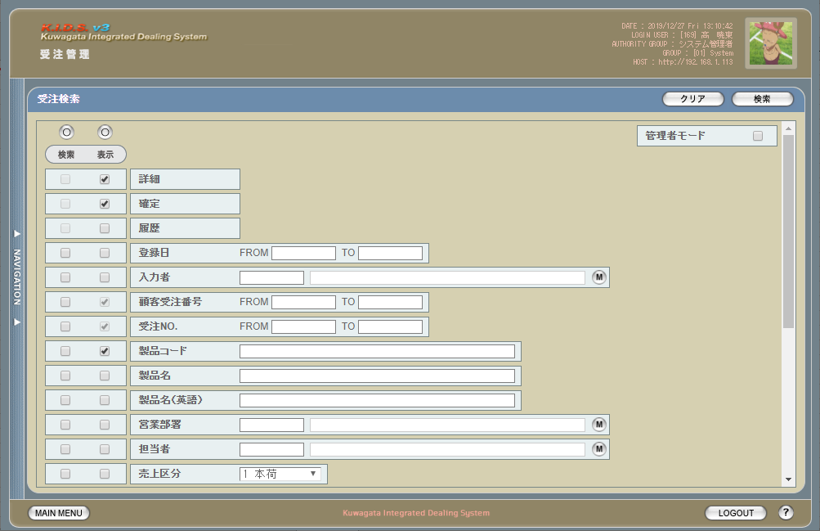

 | (2)
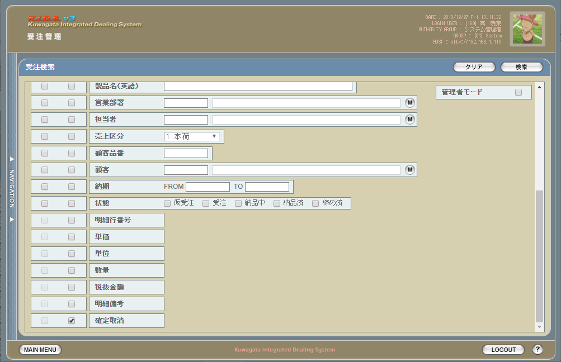

旧レイアウト

 | (1)
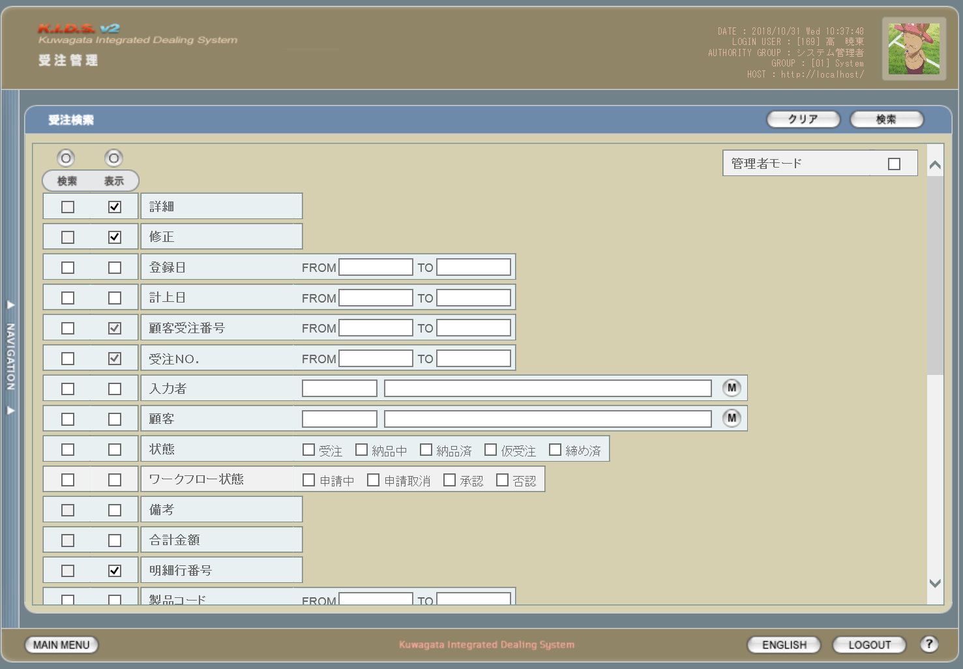

 | (2)
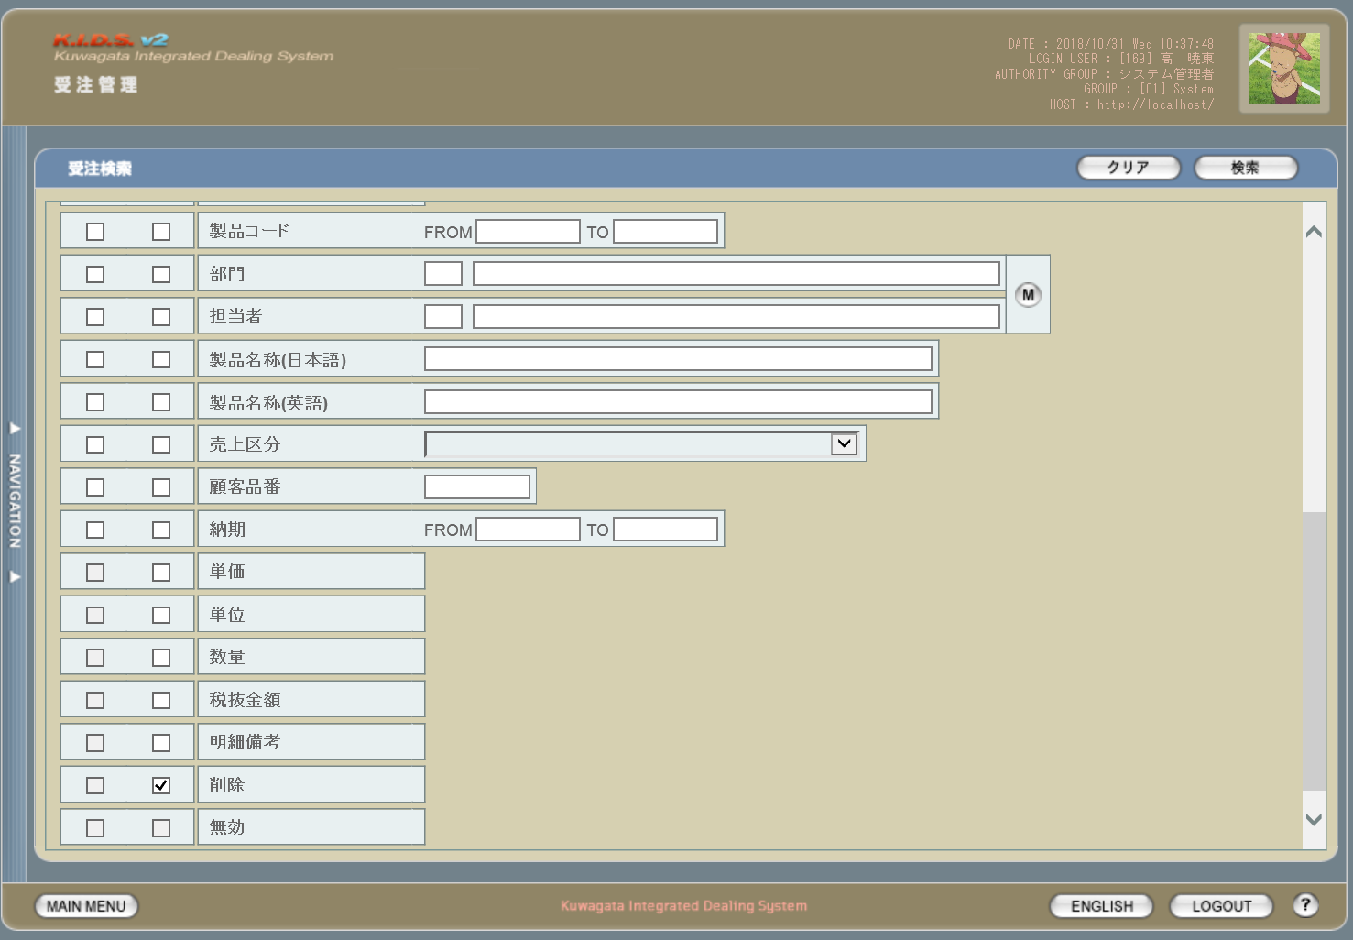

派生画面
1 | U-04-02-1 |  |  | エラーダイアログ |  |  |  | 日付・製品コード等、入力値のフォーマットに制限がある項目においてバリデーションエラーが発生した場合に通知する画面。この画面は前画面(U-04-02)上に表示するJavaScript制御のアラートボックスである。

画面レイアウト

 |  |  |  |  |  |  |  |  | ・Google Chromeの場合 |  |  |  |  |  | ・Microsoft Edgeの場合
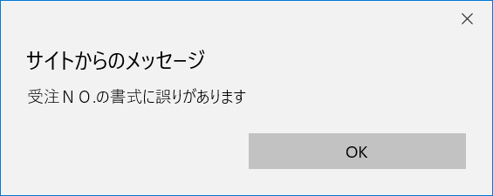

2 | U-04-02-2 |  |  | エラー画面 |  |  |  | 検索結果が多すぎる・DBアクセスエラー発生等、何らかの理由で検索が成功しなかったことを通知する画面。この画面は前画面(U-04-02)とは別ウィンドウで表示する。

画面レイアウト

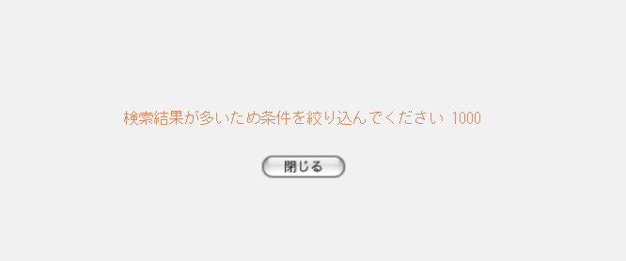

項目定義
No. | 名称 |  |  |  | 部品 |  |  | I/O |  | 必須 | 形式 |  | 桁数 | 下限 | 上限 | 初期値
U-04-02 新レイアウト(1)
1 | クリア |  |  |  | ボタン |  |  | I |  | - | - |  | - | - | - | 固定値「クリア」
2 | 検索 |  |  |  | ボタン |  |  | I |  | - | - |  | - | - | - | 固定値「検索」
3 | 管理者モード |  |  |  | チェックボックス |  |  | I |  | - | - |  | - | - | - | OFF ※6
4 | 検索全条件切替 |  |  |  | ボタン |  |  | I |  | - | - |  | - | - | - | OFF
5 | 表示全項目切替 |  |  |  | ボタン |  |  | I |  | - | - |  | - | - | - | OFF
6 | 検索条件チェック |  |  |  | チェックボックス |  |  | I |  | - | - |  | - | - | - | OFF
7 | 表示項目チェック |  |  |  | チェックボックス |  |  | I |  | - | - |  | - | - | - | ON
8 | 詳細※8 |  |  |  | チェックボックス |  |  | I |  | - | - |  | - | - | - | ON
9 | 確定※8 |  |  |  | チェックボックス |  |  | I |  | - | - |  | - | - | - | ON
10 | 履歴※8 |  |  |  | チェックボックス |  |  | I |  | - | - |  | - | - | - | OFF
11 | 登録日FROM |  |  |  | テキストボックス |  |  | I |  | △ ※1 | yyyy/mm/dd |  | 4+2+2 | - | - | -
12 | 登録日TO |  |  |  | テキストボックス |  |  | I |  | △ ※1 | yyyy/mm/dd |  | 4+2+2 | - | - | -
13 | 入力者コード |  |  |  | テキストボックス |  |  | I |  | △ ※2 | 半角英数字 |  | 3 | - | - | m_userからstruserdisplaycodeを取得
14 | 入力者名 |  |  |  | テキストボックス |  |  | O |  | △ ※2 | 直接入力不可 |  | - | - | - | m_userからstruserdisplaynameを取得
15 | 入力者マスタボタン |  |  |  | ボタン |  |  | I |  | - | - |  | - | - | - | -
16 | 顧客受注番号FROM |  |  |  | テキストボックス |  |  | I |  | △ ※2 | 半角英数字 |  | - | - | - | -
17 | 顧客受注番号TO |  |  |  | テキストボックス |  |  | I |  | △ ※2 | 半角英数字 |  | - | - | - | -
18 | 受注No.FROM |  |  |  | テキストボックス |  |  | I |  | △ ※2 | 半角英数字※4 |  | 1+10(+2) | - | - | -
19 | 受注No.TO |  |  |  | テキストボックス |  |  | I |  | △ ※2 | 半角英数字※4 |  | 1+10(+2) | - | - | -
20 | 製品コード |  |  |  | テキストボックス |  |  | I |  | △ ※2 | 複数指定可※7 xxxxx(_yy) ※5 |  | 5(+2) | - | - | -
21 | 製品名 |  |  |  | テキストボックス |  |  | I |  | △ ※2 | - |  | - | - | - | -
22 | 製品名（英語） |  |  |  | テキストボックス |  |  | I |  | △ ※2 | 半角英数記号 |  | - | - | - | -
23 | 営業部署コード |  |  |  | テキストボックス |  |  | I |  | △ ※2 | 半角英数字 |  | 2 | - | - | m_groupからstrgroupdisplaycodeを取得
24 | 営業部署名 |  |  |  | テキストボックス |  |  | O |  | △ ※2 | 直接入力不可 |  | - | - | - | m_groupからstrgroupdisplaynameを取得
25 | 営業部署マスタボタン |  |  |  | ボタン |  |  | I |  | - | - |  | - | - | - | -
26 | 開発担当者コード |  |  |  | テキストボックス |  |  | I |  | △ ※2 | 半角英数字 |  | 3 | - | - | m_userからm_grouprelationを介してm_group.lnggroupcodeに紐づくstruserdisplaycodeを取得
27 | 開発担当者名 |  |  |  | テキストボックス |  |  | O |  | △ ※2 | 直接入力不可 |  | - | - | - | m_userからm_grouprelationを介してm_group.lnggroupcodeに紐づくstruserdisplaynameを取得
28 | グループマスタ検索 |  |  |  | ボタン |  |  | I |  | - | - |  | - | - | - | -
28 | 担当者マスタボタン |  |  |  | ボタン |  |  | I |  | - | - |  | - | - | - | -
29 | 売上区分 |  |  |  | プルダウン |  |  | I |  | △ ※2 | - |  | - | - | - | m_salesclassから取得
U-04-02 新レイアウト(2)
30 | 顧客品番 |  |  |  | テキストボックス |  |  | I |  | △ ※2 | - |  | - | - | - | -
31 | 顧客コード |  |  |  | テキストボックス |  |  | I |  | △ ※2 | 半角数字 |  | 4 | - | - | m_companyからstrcompanydisplaycodeを取得
32 | 顧客名 |  |  |  | テキストボックス |  |  | O |  | △ ※2 | 直接入力不可 |  | - | - | - | m_companyからstrcompanydisplaynameを取得
33 | 顧客マスタボタン |  |  |  | ボタン |  |  | I |  | - | - |  | - | - | - | -
34 | 納期FROM |  |  |  | テキストボックス |  |  | I |  | △ ※3 | yyyy/mm/dd |  | 4+2+2 | - | - | -
35 | 納期TO |  |  |  | テキストボックス |  |  | I |  | △ ※3 | yyyy/mm/dd |  | 4+2+2 | - | - | -
36 | 状態 |  |  |  | チェックボックス |  |  | I |  | △ ※2 | - |  | - | - | - | m_receivestatusから取得
37 | 備考 |  |  |  | ラベル |  |  | O |  | - | - |  | - | - | - | -
37 | 明細行番号 |  |  |  | ラベル |  |  | O |  | - | - |  | - | - | - | -
38 | 単価 |  |  |  | ラベル |  |  | O |  | - | - |  | - | - | - | -
39 | 単位 |  |  |  | ラベル |  |  | O |  | - | - |  | - | - | - | -
40 | 数量 |  |  |  | ラベル |  |  | O |  | - | - |  | - | - | - | -
41 | 税抜金額 |  |  |  | ラベル |  |  | O |  | - | - |  | - | - | - | -
42 | 明細備考 |  |  |  | ラベル |  |  | O |  | - | - |  | - | - | - | -
43 | 確定取消 |  |  |  | チェックボックス |  |  | I |  | - | - |  | - | - | - | ON
U-04-02-1
44 | エラーメッセージ【1】 |  |  |  | ラベル |  |  | O |  | - | - |  | - | - | - | 下記エラーメッセージ参照
45 | OK |  |  |  | ボタン |  |  | I |  | - | - |  | - | - | - | 固定値「OK」
U-04-02-2
46 | エラーメッセージ【2】 |  |  |  | ラベル |  |  | O |  | - | - |  | - | - | - | 下記エラーメッセージ参照
47 | 閉じる |  |  |  | ボタン |  |  | I |  | - | - |  | - | - | - | 固定値「閉じる」
 | ※1 | 登録日の検索条件チェックがONの場合、登録日FROMと登録日TOのどちらかは必須
 | ※2 | 該当項目の検索条件チェックがONの場合必須
 | ※3 | 納期の検索条件チェックがONの場合、納期FROMと納期TOのどちらかは必須
 | ※4 | 規定フォーマットは固定値「d」+yyyymmxxxx(_rr)。_rrの部分は省略可。
 |  | このうちxxxxは1ヶ月ごとに設定される通し番号(4桁固定)、rrは該当する受注データのリビジョン番号(2桁固定)となる
 | ※5 | 製品コードxxxxx(半角数字5桁)と枝番(再販コード)を「_(半角アンダーバー)」でつなぐ。枝番は省略可。
 |  | 枝番を省略した際は該当する製品コードを持つ再販商品すべても検索対象となる。
 | ※6 | 管理者モードチェックボックスはログインしているユーザの権限が「マネージャー」以上である場合のみ表示される
 | ※7 | 複数指定時の入力方法は機能設計書の「複数指定について」を参照
 | ※8 | 機能設計書の「表示項目の仕様整理」を参照

動作定義
No. | 項目 |  |  |  |  | 動作 |  |  |  |  |  | 処理
1 | クリア |  |  |  |  | クリック |  |  |  |  |  | 入力内容をすべて破棄し、全入力欄を未入力状態にクリアする
2 | 検索 |  |  |  |  | クリック |  |  |  |  |  | バリデーションチェック、受注検索、受注一覧画面(U-04-03)を別ウィンドウで開く
3 | 管理者モード |  |  |  |  | 切替 |  |  |  |  |  | 管理モード切替
4 | 検索全条件切替 |  |  |  |  | クリック |  |  |  |  |  | 全項目切替
5 | 表示全条件切替 |  |  |  |  | クリック |  |  |  |  |  | 全項目切替 ※1
6 | 検索条件チェック |  |  |  |  | 切替 |  |  |  |  |  | 該当の検索条件チェックのON/OFFを切り替える
7 | 表示条件チェック |  |  |  |  | 切替 |  |  |  |  |  | 該当の検索条件チェックのON/OFFを切り替える ※1
15 | 入力者マスタボタン |  |  |  |  | クリック |  |  |  |  |  | 入力者検索画面(C-00-04)(改修対象外)をポップアップ表示
25 | 営業部署マスタボタン |  |  |  |  | クリック |  |  |  |  |  | 部門検索画面(C-00-01)(改修対象外)をポップアップ表示
28 | 担当者マスタボタン |  |  |  |  | クリック |  |  |  |  |  | 担当者検索画面(C-00-02)をポップアップ表示
33 | 顧客マスタボタン |  |  |  |  | クリック |  |  |  |  |  | 顧客検索画面(C-00-05)(改修対象外)をポップアップ表示
45 | OK |  |  |  |  | クリック |  |  |  |  |  | 本ダイアログ(U-04-02-1)を閉じて前画面(U-04-02)表示状態に戻る
47 | 閉じる |  |  |  |  | クリック |  |  |  |  |  | 本画面(U-04-02-2)を閉じて前画面(U-04-02)表示状態に戻る
 | ※1 | 履歴・顧客受注番号・受注NO.の3項目のみは切替を行っても常にONのまま

処理定義
No. | 処理名 |  |  |  |  |  | 処理内容
1 | バリデーションチェック |  |  |  |  |  | 1 | 検索条件チェックがONの項目が未入力の場合(※1)、下記のエラーメッセージNo.1をセットする
 |  |  |  |  |  |  | 2 | 登録日FROM・登録日TO・納期FROM・納期TOのいずれか1件以上が正規表現「^\d{4}\/\d{2}\/\d{2}$」に一致しない場合、下記のエラーメッセージNo.2をセットする

 |  |  |  |  |  |  | 3 | 顧客受注番号に半角英数字、「-(半角ハイフン)」、「,(半角カンマ)」、「 (半角スペース)」以外の文字が入力されている場合、下記のエラーメッセージNo.2をセットする

 |  |  |  |  |  |  | 4 | 受注No.(範囲指定・複数指定の場合は1件ずつチェックを行う)が正規表現「^d\d{10}(_\d{2})?$」に一致しない場合、下記のエラーメッセージNo.2をセットする

 |  |  |  |  |  |  | 5 | 製品コード(範囲指定・複数指定の場合は1件ずつチェックを行う)が正規表現「^\d{5}(_\d{2})?$」に一致しない場合、下記のエラーメッセージNo.2をセットする

 |  |  |  |  |  |  | 6 | 登録日FROM・登録日TO・納期FROM・納期TOのいずれか1件以上が存在しない日付(2/31等)の場合、下記のエラーメッセージNo.3をセットする

 |  |  |  |  |  |  | 7 | 登録日FROMが登録日TOよりも未来の日付である場合、または納期FROMが納期TOよりも未来の日付である場合、下記のエラーメッセージNo.4をセットする

 |  |  |  |  |  |  | 8 | 登録日FROMが現在の日付よりも未来である場合、下記のエラーメッセージNo.5をセットする
 |  |  |  |  |  |  | 9 | エラーメッセージがセットされている場合、エラーダイアログ(U-04-02-1)を開く
2 | 受注検索 |  |  |  |  |  | 1 | 顧客受注番号・受注No.・製品コードが複数指定もしくは範囲指定された場合はOR、BETWEEN等を使用して対応する。

 |  |  |  |  |  |  | 2 | DBアクセスエラー等何らかの理由で検索処理に失敗した場合、下記のエラーメッセージNo.6をセットする
 |  |  |  |  |  |  | 3 | 検索結果件数が1000件を超える場合、下記のエラーメッセージNo.7をセットする
 |  |  |  |  |  |  | 4 | エラーメッセージがセットされている場合、エラー画面(U-04-02-2)を別ウィンドウで開く
3 | 管理モード切替 |  |  |  |  |  | 1 | OFFからONに切り替えた場合、製品名・製品名（英語）・営業部署・開発担当者・売上区分・顧客品番・納期・備考・明細行番号・単価・単位・数量・税抜金額・明細備考の表示条件チェックをOFFにし、かつチェックボックスを無効状態にする

 |  |  |  |  |  |  | 2 | ONからOFFに切り替えた場合、上記No.1で無効にしたチェックボックスを有効状態に戻し、かつ明細行番号のチェックをONにする

 |  |  |  |  |  |  | 3 | 管理モードがONの場合、検索結果に削除されたデータ(m_receive.lngevisionnoが「-1」)も含める
 | ※1 | 登録日・納期の検索条件チェックがONの場合、FROMかTOのどちらかが入力してあれば可。

エラーメッセージ
No. | エラー内容 |  |  |  |  |  |  |  |  |  |  | エラーメッセージ ※
1 | バリデーションチェックNo.1でエラーが発生した場合 |  |  |  |  |  |  |  |  |  |  | 〇〇が入力されていません
2 | バリデーションチェックNo.2～5でエラーが発生した場合 |  |  |  |  |  |  |  |  |  |  | 〇〇の書式に誤りがあります
3 | バリデーションチェックNo.6でエラーが発生した場合 |  |  |  |  |  |  |  |  |  |  | 〇〇に存在しない日付が指定されました
4 | バリデーションチェックNo.7でエラーが発生した場合 |  |  |  |  |  |  |  |  |  |  | 〇〇FROMに〇〇TOより未来の日付が指定されました
5 | バリデーションチェックNo.8でエラーが発生した場合 |  |  |  |  |  |  |  |  |  |  | 登録日FROMに未来の日付が指定されました
6 | 受注検索実行中にDBアクセスエラー等が発生した場合 |  |  |  |  |  |  |  |  |  |  | 受注データの検索に失敗しました
7 | 受注検索結果件数が1000件を超える場合 |  |  |  |  |  |  |  |  |  |  | 検索結果が多いため条件を絞り込んでください 1000
 | ※ | 「〇〇」にはエラーが発生した箇所(「登録日FROM」「顧客受注番号」等)が入る

備考
管理者モードについて
 | 管理者モードチェックボックスはログインしているユーザの権限が「マネージャー」以上である場合のみ表示される。
履歴検索・表示チェックについて
 | 履歴表示チェックについては、管理者モード・表示全条件切替のON/OFFに関わらず常にチェック状態となる。

受注一覧
画面定義
共通情報 |  |  | プロジェクト名 |  |  | 株式会社クワガタ様向け KID'S 受発注機能改修 |  |  |  |  |  |  |  |  |  |  |  | 作成者 |  | solcom
 |  |  | システム名 |  |  | Kuwagata Integrated Dealing System (KID'S) |  |  |  |  |  |  |  |  |  |  |  | 作成日付 |  | 2019-02-19
 |  |  | 工程名 |  |  | 基本設計 |  |  |  |  |  |  |  |  |  |  |  | バージョン |  | 0.6
 |  |  | ドキュメントID |  |  | KIDS0002 |  |  |  |  |  |  |  |  |  |  |  | 更新者
 |  |  | ドキュメント名 |  |  | 基本設計 画面設計書 |  |  |  |  |  |  |  |  |  |  |  | 更新日付
書誌情報 |  |  | 画面ID |  |  | U-04-03
 |  |  | 画面の名称 |  |  | 受注一覧画面
 |  |  | 概要 |  |  | 受注データの検索結果一覧を表示する画面。この画面は前画面(「受注検索」U-04-02)とは別ウィンドウで表示する。

画面レイアウト
新レイアウト

 | ・管理者モードOFF(1)

 | ・管理者モードOFF(2)

 | ・管理者モードOFF(3)
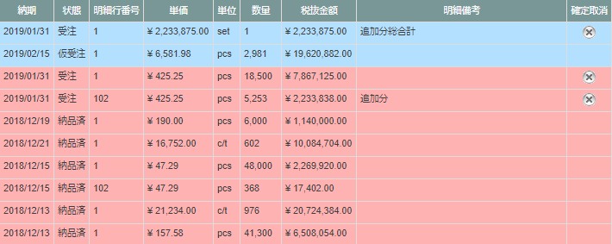

 | ・管理者モードON(1)

 | ・管理者モードON(2)
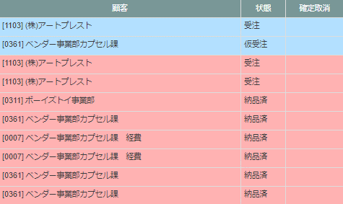

旧レイアウト

 | (1)
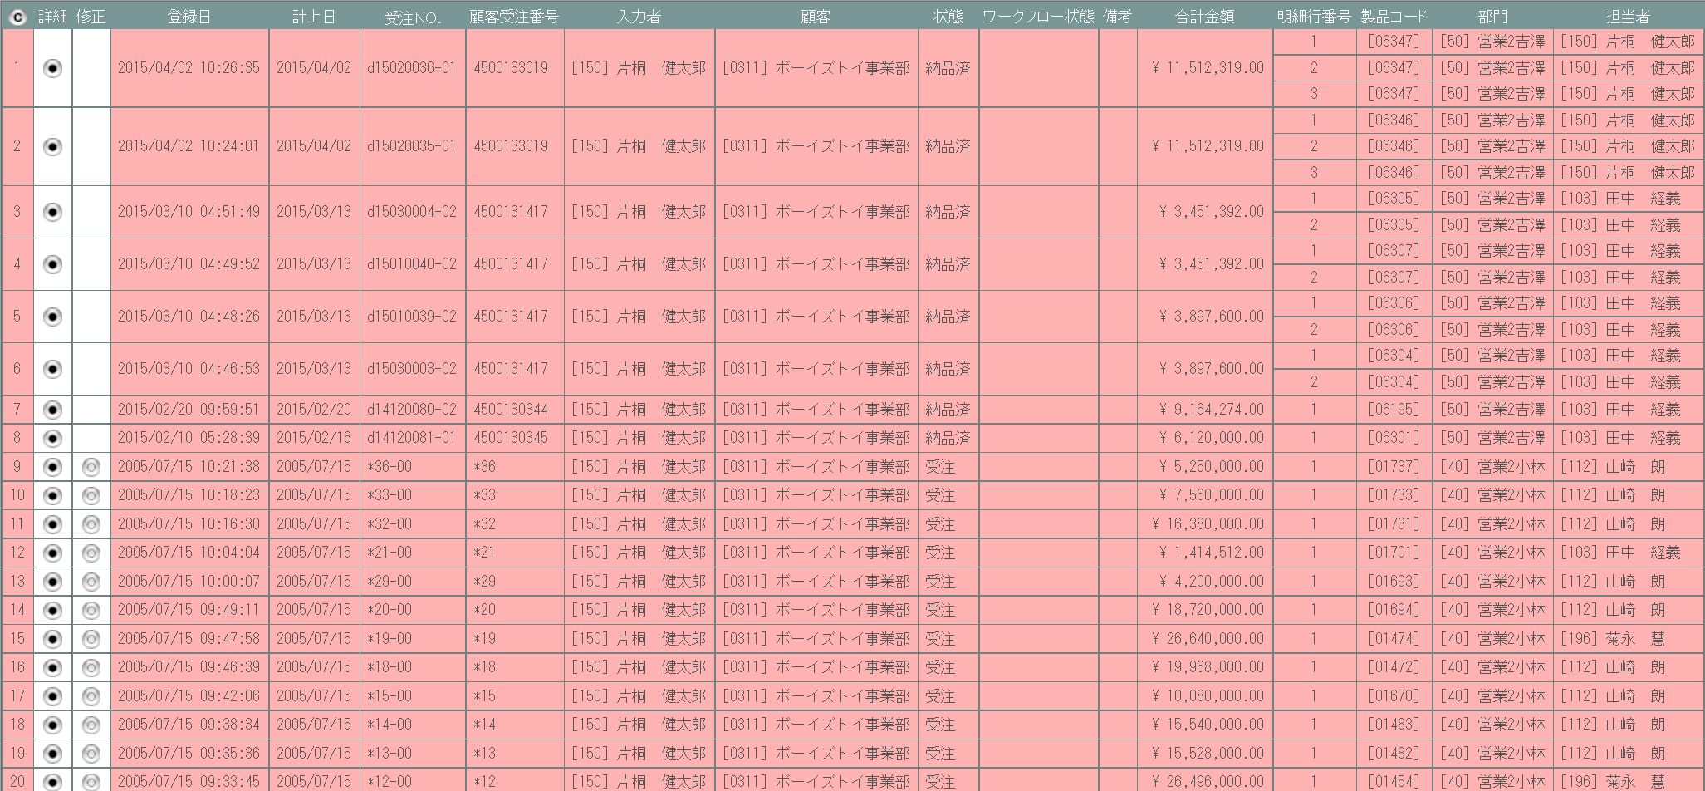

 | (2)
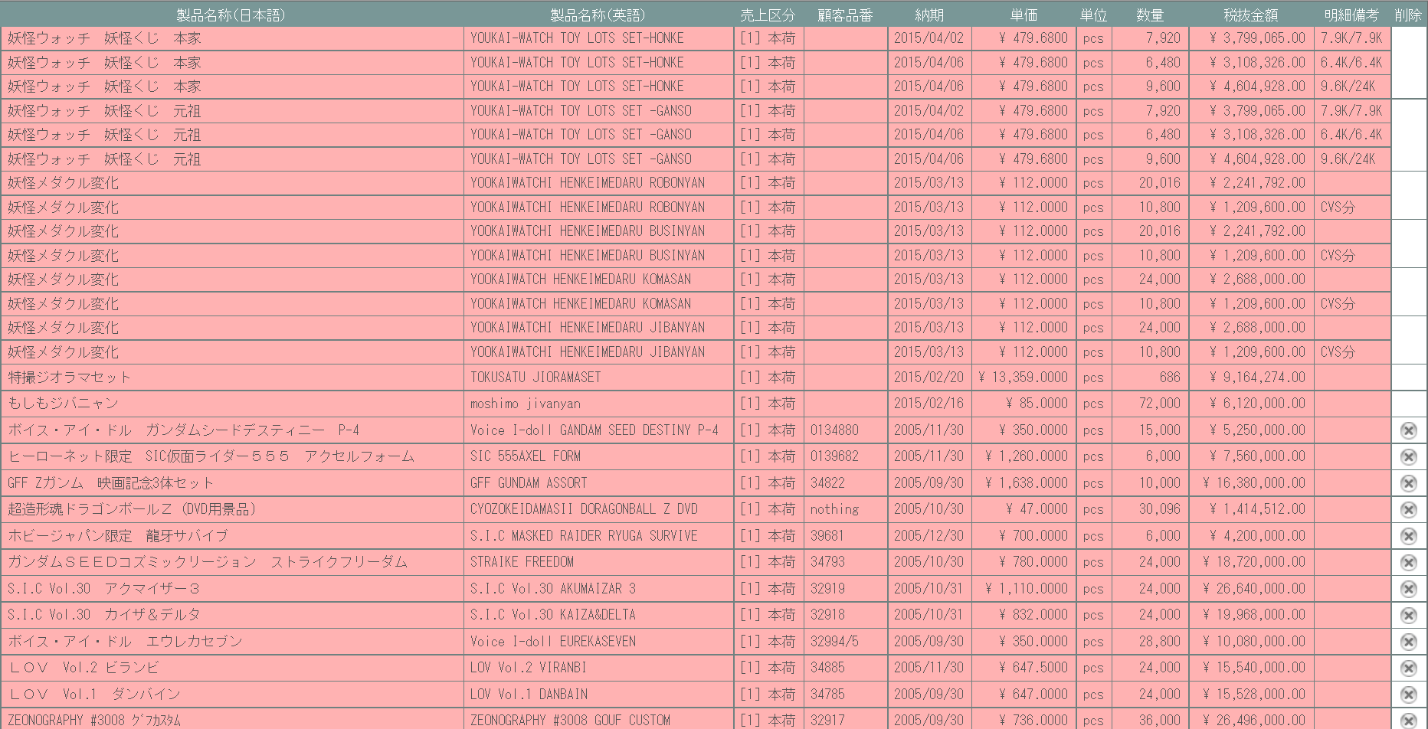

派生画面
1 | U-04-03-1 |  | 受注確定取消確認画面 |  |  |  | 確定取消する受注データを表示し、対象が正しいかの確認を促す画面。この画面は元画面(U-04-03)とは別ウィンドウで表示する。

画面レイアウト

2 | U-04-03-2 |  | 受注確定取消完了画面 |  |  |  | 受注の確定取消がエラーなく終了したことを通知する画面。受注確定取消確認画面(U-04-03-1)と同ウィンドウ上で遷移する。

画面レイアウト

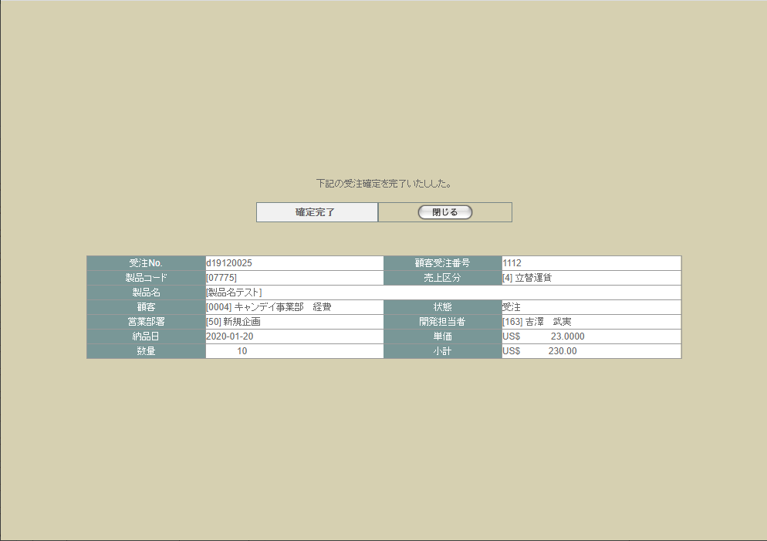

3 | U-04-03-3 |  | 受注確定取消エラー画面 |  |  |  | DBアクセスエラー等、受注の確定取消時にシステム的なエラーが発生したことを通知する画面。受注確定取消確認画面(U-04-03-1)と同ウィンドウで遷移する。

画面レイアウト



項目定義
No. | 名称 |  |  |  | 部品 |  |  | I/O |  | 必須 |  | 形式 |  |  | 桁数 | 下限 | 上限 | 初期値
U-04-03 新レイアウト・管理者モードOFF(1)
1 | コピー |  |  |  | ボタン |  |  | I |  | - |  | - |  |  | - | - | - | ボタン画像
2 | 詳細※4 |  |  |  | ボタン |  |  | I |  | - |  | - |  |  | - | - | - | ボタン画像
3 | 確定※4 |  |  |  | ボタン |  |  | I |  | - |  | - |  |  | - | - | - | m_receive.lngreceivestatuscodeが「1(仮受注)」の場合のみボタン画像
5 | 履歴※4 |  |  |  | ボタン |  |  | O |  | - |  | - |  |  | - | - | - | m_receive.lngrevisionnoが1以上の場合のみボタン画像
6 | 登録日 |  |  |  | ラベル |  |  | O |  | - |  | yyyy/mm/dd |  |  | 4+2+2 | - | - | m_receive.dtminsertdate
7 | 入力者 |  |  |  | ラベル |  |  | O |  | - |  | - |  |  | - | - | - | m_receive.lnginputusercodeからm_user.struserdisplaycodeとm_user.struserdisplaynameを取得
8 | 顧客受注番号 |  |  |  | ラベル |  |  | O |  | - |  | - |  |  | - | - | - | m_receive.strcustomerreceivecode
9 | 受注No. |  |  |  | ラベル |  |  | O |  | - |  | 「d」yymmxxxx(_rr) |  |  | 1+4+4(+2) | - | - | m_receive.strreceivecode(+「_」+2桁固定のm_receive.lngrevisionno)
10 | 製品コード |  |  |  | ラベル |  |  | O |  | - |  | xxxxx(_rr) |  |  | 5(+2) | - | - | t_receivedetail.strproductcode(+「_」+m_receive.strrevisecode)
11 | 製品名 |  |  |  | ラベル |  |  | O |  | - |  | - |  |  | - | - | - | t_receivedetail.strproductcodeからm_product.strproductnameを取得
12 | 製品名（英語） |  |  |  | ラベル |  |  | O |  | - |  | - |  |  | - | - | - | t_receivedetail.strproductcodeからm_product.strproductenglishnameを取得
U-04-03 新レイアウト・管理者モードOFF(2)
13 | 営業部署 |  |  |  | ラベル |  |  | O |  | - |  | - |  |  | - | - | - | m_receive.lnggroupcodeからm_group.strgroupdisplaycodeとm_group.strgroupdisplaynameを取得
14 | 開発担当者 |  |  |  | ラベル |  |  | O |  | - |  | - |  |  | - | - | - | m_receive.lngusercodeからm_user.struserdisplaycodeとm_user.struserdisplaynameを取得
15 | 売上区分 |  |  |  | ラベル |  |  | O |  | - |  | - |  |  | - | - | - | t_receivedetail.lngsalesclasscodeからm_salesclass.strsalesclassnameを取得
16 | 顧客品番 |  |  |  | ラベル |  |  | O |  | - |  | - |  |  | - | - | - | m_product.strgoodscode
17 | 顧客 |  |  |  | ラベル |  |  | O |  | - |  | - |  |  | - | - | - | m_receive.lngcustomercompanycodeからm_company.strcompanydisplaycodeとm_company.strcompanydisplaynameを取得
18 | 納期 |  |  |  | ラベル |  |  | O |  | - |  | - |  |  | - | - | - | t_receivedetail.dtmdeliverydate
19 | 状態 |  |  |  | ラベル |  |  | O |  | - |  | - |  |  | - | - | - | m_receive.lngreceivestatuscodeからm_receivestatus.strreceivestatusnameを取得
20 | 備考 |  |  |  | ラベル |  |  | O |  | - |  | - |  |  | - | - | - | m_receive.strnote ※1
21 | 明細行番号 |  |  |  | ラベル |  |  | O |  | - |  | - |  |  | - | - | - | m_receive.lngreceivedetailno
22 | 単価 |  |  |  | ラベル |  |  | O |  | - |  | - |  |  | - | - | - | t_receivedetail.curproductprice
23 | 単位 |  |  |  | ラベル |  |  | O |  | - |  | - |  |  | - | - | - | t_receivedetail.lngproductunitcodeから m_productunit.strproductunitnameを取得
U-04-03 新レイアウト・管理者モードOFF(3)
24 | 数量 |  |  |  | ラベル |  |  | O |  | - |  | - |  |  | - | - | - | t_receivedetail.lngproductquantity
25 | 税抜金額 |  |  |  | ラベル |  |  | O |  | - |  | - |  |  | - | - | - | t_receivedetail.cursubtotalprice
26 | 明細備考 |  |  |  | ラベル |  |  | O |  | - |  | - |  |  | - | - | - | t_receivedetail.strnote ※2
27 | 確定取消 |  |  |  | ボタン |  |  | I |  | - |  | - |  |  | - | - | - | m_receive.lngreceivestatuscodeが「2」の場合のみボタン画像 ※3
U-04-03 新レイアウト・管理者モードON
28 | 削除済 |  |  |  | ラベル |  |  | O |  | - |  | - |  |  | - | - | - | m_receive.lngrevisionnoが「-1」の場合のみ固定値「〇」
U-04-03-1
29 | 閉じる【1】 |  |  |  | ボタン |  |  | I |  | - |  | - |  |  | - | - | - | 固定値「閉じる」
30 | 取消 |  |  |  | ボタン |  |  | I |  | - |  | - |  |  | - | - | - | 固定値「取消」
31 | 受注データ |  |  |  | ラベル |  |  | O |  | - |  | - |  |  | - | - | - | -
U-04-03-2
32 | 完了メッセージ |  |  |  | ラベル |  |  | O |  | - |  | - |  |  | - | - | - | 固定値(画面レイアウト参照)
33 | 受注データ |  |  |  | ラベル |  |  | O |  | - |  | - |  |  | - | - | - | -
34 | 閉じる【2】 |  |  |  | ボタン |  |  | I |  | - |  | - |  |  | - | - | - | 固定値「閉じる」
U-04-03-3
35 | エラーメッセージ |  |  |  | ラベル |  |  | O |  | - |  | - |  |  | - | - | - | 固定値(画面レイアウト参照)
36 | 閉じる【3】 |  |  |  | ボタン |  |  | I |  | - |  | - |  |  | - | - | - | 固定値「閉じる」
 | ※1 | 見積原価計算書の明細行に記載されている備考とは別。納品書のフッタ等に出力する共通情報。
 | ※2 | 見積原価計算書の明細行に記載されている備考。納品書の明細行に製品名と一緒に出力される。
 | ※3 | ログインしているユーザの権限が「ユーザ」・「ゲスト」・「経理担当者」の場合、項目列ごと非表示となる
 | ※4 | 詳細は機能設計書の「表示項目の仕様整理」を参照

動作定義
No. | 項目 |  |  |  |  | 動作 |  |  |  |  |  |  | 処理
1 | コピー |  |  |  |  | クリック |  |  |  |  |  |  | 受注データ一覧表をHTML形式でクリップボードにテキストコピーする
2 | 詳細 |  |  |  |  | クリック |  |  |  |  |  |  | 受注詳細画面(U-04-04)を別ウィンドウで開く
3 | 修正 |  |  |  |  | クリック |  |  |  |  |  |  | 見積原価プレビュー画面(U-03-06)を別ウィンドウで開く
4 | 確定 |  |  |  |  | クリック |  |  |  |  |  |  | 受注確定画面(U-04-05)を別ウィンドウで開く
6 | 履歴 |  |  |  |  | クリック |  |  |  |  |  |  | 前回以前の修正データの一覧表示有無を切り替える。
7 | 確定取消 |  |  |  |  | クリック |  |  |  |  |  |  | 受注確定取消確認画面(U-04-03-1)を別ウィンドウで開く
8 | 閉じる【1】 |  |  |  |  | クリック |  |  |  |  |  |  | 本画面(U-04-03-1)を閉じて受注一覧画面(U-04-03)表示状態に戻る
9 | 取消 |  |  |  |  | クリック |  |  |  |  |  |  | DBにアクセスして受注確定取消処理を行う。結果によって受注確定取消完了画面(U-04-03-2)または受注確定取消エラー画面(U-04-03-3)に同ウィンドウで遷移する
10 | 閉じる【2】 |  |  |  |  | クリック |  |  |  |  |  |  | 本画面(U-04-03-2)を閉じて受注一覧画面(U-04-03)をリロードする
11 | 閉じる【3】 |  |  |  |  | クリック |  |  |  |  |  |  | 本画面(U-04-03-3)を閉じて受注一覧画面(U-04-03)表示状態に戻る

備考
履歴検索・表示チェックについて
 | 前画面(U-04-02)にて検索条件の「履歴」チェックON/OFFにより、検索条件と表示状態は以下のように分岐する。

 |  | OFFの場合 |  |  | 検索 | 最新バージョン(m_receive.lngrevisionnoが最大値)のデータのみ検索
 |  |  |  |  | 表示 | m_receive.lngrevisionnoが0以外の場合に「履歴」列に「〇」を表示
 |  | ONの場合 |  |  | 検索 | すべてのバージョンを検索
 |  |  |  |  | 表示 | m_receive.lngrevisionnoが0以外の場合に「履歴」列に「〇」を表示

使用する部品
この画面では以下の部品を使用する。
No. | 名称 |  |  | 種類 |  |  |  |  | 必須 |  | 機能説明
1 | コピー |  |  | ボタン |  |  |  |  | - |  | 改修対象外。押下で一覧表がHTML文書形式でクリップボードにテキストコピーされる。
2 | 詳細確認 |  |  | ボタン |  |  |  |  | - |  | 押下で見積原価プレビュー画面(U-03-06)を別ダイアログで開く。
3 | 確定 |  |  | ボタン |  |  |  |  | - |  | 押下で受注確定画面(U-04-05)を別ダイアログで開く。
4 | 履歴表示 |  |  | ラベル |  |  |  |  | - |  | 変更・修正履歴が存在する場合に表示される。履歴の詳細は見積原価プレビュー画面から確認できる。
5 | 再販表示 |  |  | ラベル |  |  |  |  | - |  | 該当する受注データが紐づいている見積原価データが再販データの場合に表示される。
6 | 確定取消 |  |  | ボタン |  |  |  |  | - |  | 押下で確定取消確認画面(U-04-03-1)を別ダイアログで開く。受注確定している行にのみ表示。

改修対象項目
No. | 名称 |  |  |  | 種別 | 改修内容
1 | ラベル表示 |  |  |  | 変更 | 見積原価計算書のフォーマット変更に伴い、表示順を変更。
2 | 履歴/再販表示 |  |  |  | 追加 | 再販管理機能・検索/参照機能改修に対応。
3 | 確定 |  |  |  | 追加 | 本改修によりステータス管理機能が変更されるため追加。
4 | 修正 |  |  |  | 削除 | 本改修により修正は見積原価プレビュー画面より行われるようになるため削除。
5 | 計上日 |  |  |  | 削除 | 本改修により計上日が使用されなくなるため削除。
6 | ワークフロー状態 |  |  |  | 削除 | 本改修によりワークフロー管理機能が廃止されるため削除。
7 | 確定取消 |  |  |  | 変更 | 本改修により削除ボタンを確定取消に変更。またボタン押下時のリンク先を確定取消確認画面(U-04-03-1)に変更。

操作手順
1 | コピーボタンを押下
 |  | → 一覧表を構成するHTML文書がクリップボードにテキストコピーされる。画面遷移は発生しない。
2 | 詳細確認ボタンを押下
 |  | → 該当データが紐づく見積原価プレビュー画面(U-03-06)を別ダイアログで開く。
3 | 確定ボタンを押下
 |  | →受注確定画面(U-04-05)を別ダイアログで開く。
4 | 確定取消ボタンを押下
 |  | → 確定取消確認画面(U-04-03-1)を別ダイアログで開く。

派生画面
1 | U-04-03-1 |  | 確定取消確認画面 |  |  |  | 確定取消する受注データを表示し、対象が正しいかの確認を促す画面。この画面は元画面(U-04-03)とは別ウィンドウで表示する。

 |  |  |  |  |  |  |  |  |  |  |  |  |  |  |  |  |  | 画面要素
 |  |  |  |  |  |  |  |  |  |  |  |  |  |  |  |  |  | 1 | 「閉じる」ボタン
 |  |  |  |  |  |  |  |  |  |  |  |  |  |  |  |  |  |  | このダイアログを閉じて受注一覧画面(U-04-03)の表示状態に戻る。受注の確定取消は行われない。

 |  |  |  |  |  |  |  |  |  |  |  |  |  |  |  |  |  | 2 | 「取消」ボタン
 |  |  |  |  |  |  |  |  |  |  |  |  |  |  |  |  |  |  | 受注データの顧客受注番号をクリアしてDBに上書き保存する。 保存処理後、結果に応じて取消完了画面(U-04-03-2)または取消エラー画面(U-04-03-3)にこのダイアログ上で遷移する。

 |  |  |  |  |  |  |  |  |  |  |  |  |  |  |  |  |  | 3 | 受注データ表示エリア
 |  |  |  |  |  |  |  |  |  |  |  |  |  |  |  |  |  |  | 受注データの内容を表示する。

2 | U-04-03-2 |  | 取消完了画面 |  |  |  | 受注の確定取消がエラーなく終了したことを通知する画面。確定取消確認画面(U-04-03-1)と同ウィンドウ上で遷移する。

 |  |  |  |  |  |  |  |  |  |  |  |  |  |  |  |  |  | 画面要素
 |  |  |  |  |  |  |  |  |  |  |  |  |  |  |  |  |  | 1 | 「閉じる」ボタン
 |  |  |  |  |  |  |  |  |  |  |  |  |  |  |  |  |  |  | このダイアログを閉じて受注一覧画面(U-04-03)の表示状態に戻り、かつ画面の更新を行う。

3 | U-04-03-3 |  | 取消エラー画面 |  |  |  | DBアクセスエラー等、受注の確定取消時にシステム的なエラーが発生したことを通知する画面。確定取消確認画面(U-04-03-1)と同ウィンドウで遷移する。

 |  |  |  |  |  |  |  |  |  |  |  |  |  |  |  |  |  | 画面要素
 |  |  |  |  |  |  |  |  |  |  |  |  |  |  |  |  |  | 1 | エラーメッセージ
 |  |  |  |  |  |  |  |  |  |  |  |  |  |  |  |  |  |  | エラーの内容が表示される。
 |  |  |  |  |  |  |  |  |  |  |  |  |  |  |  |  |  |  | エラー内容ごとに固有メッセージがあり、
 |  |  |  |  |  |  |  |  |  |  |  |  |  |  |  |  |  |  | 画面からの編集は不可。
 |  |  |  |  |  |  |  |  |  |  |  |  |  |  |  |  |  | 2 | 「閉じる」ボタン
 |  |  |  |  |  |  |  |  |  |  |  |  |  |  |  |  |  |  | このダイアログを閉じて受注一覧画面(U-04-03)の表示状態に戻る。データ等への影響は存在しない。

エラーメッセージ
No. | エラー内容 |  |  |  |  |  |  |  |  |  |  |  | エラーメッセージ
1 | DB更新失敗(DBアクセスエラー、セッションエラー等) |  |  |  |  |  |  |  |  |  |  |  | 受注確定の取消に失敗しました。

画面遷移
遷移元 |  |  |  |  |  |  |  |  |  |  |  |  |  | 遷移先
1 | U-04-02 |  | 受注検索 |  |  |  |  |  |  |  |  |  |  | 1 | U-03-06 | 見積原価プレビュー
 |  |  |  |  |  |  |  |  |  |  |  |  |  | 2 | U-04-03-1 | 確定取消確認
 |  |  |  |  |  |  |  |  |  |  |  |  |  | 3 | U-04-05 | 受注確定
2 | U-04-03-1 |  | 確定取消確認 |  |  |  |  |  |  |  |  |  |  | 3 | U-04-03-2 | 確定取消完了
 |  |  |  |  |  |  |  |  |  |  |  |  |  | 4 | U-04-03-3 | 確定取消エラー
3 | U-04-03-2 |  | 確定取消完了 |  |  |  |  |  |  |  |  |  |  | 5 | U-04-03 | 受注一覧 (画面更新を行う)
4 | U-04-03-3 |  | 確定取消エラー |  |  |  |  |  |  |  |  |  |  | 6 | U-04-03 | 受注一覧 (画面更新を行わない)

備考
1 | この画面に関連する処理には、
 | a | 見積原価計算書のフォーマット変更
 | b | 再販機能
 | c | 検索/参照機能
 | がある。
 | 処理の詳細については別紙『KID'Sシステム改修 機能設計書.xlsx』の
 | a | シート「見積原価計算書のフォーマット変更」
 | b | シート「再販機能」
 | c | シート「検索_参照機能」
 | を参照のこと。

受注詳細
画面定義
共通情報 |  | プロジェクト名 |  | 株式会社クワガタ様向け KID'S 受発注機能改修 |  |  |  |  |  |  |  | 作成者 | solcom
 |  | システム名 |  | Kuwagata Integrated Dealing System (KID'S) |  |  |  |  |  |  |  | 作成日付 | 2019-02-19
 |  | 工程名 |  | 基本設計 |  |  |  |  |  |  |  | バージョン | 0.6
 |  | ドキュメントID |  | KIDS0002 |  |  |  |  |  |  |  | 更新者
 |  | ドキュメント名 |  | 基本設計 画面設計書 |  |  |  |  |  |  |  | 更新日付
書誌情報 |  | 画面ID |  | U-04-04
 |  | 画面の名称 |  | 受注詳細画面
 |  | 概要 |  | 本改修により廃止。詳細情報は見積原価プレビュー画面にて確認するものとする。

画面レイアウト

新レイアウト

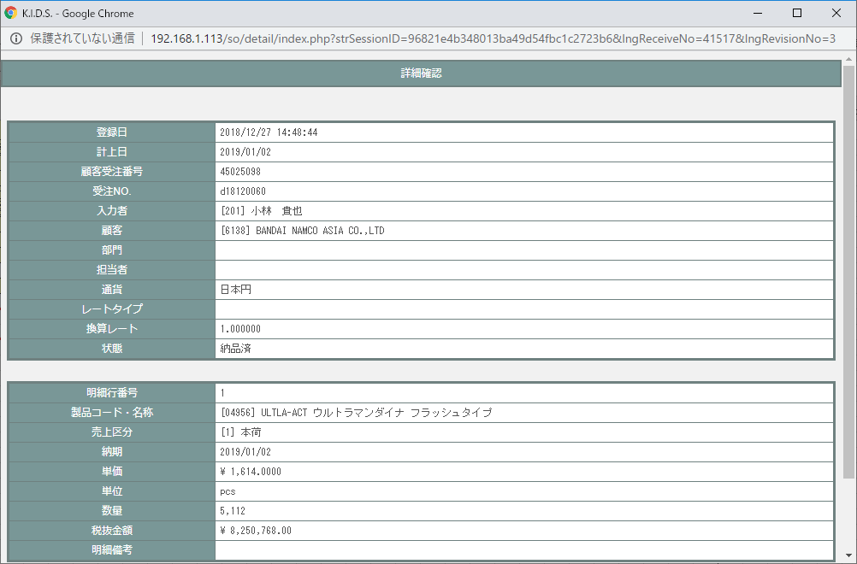

旧レイアウト

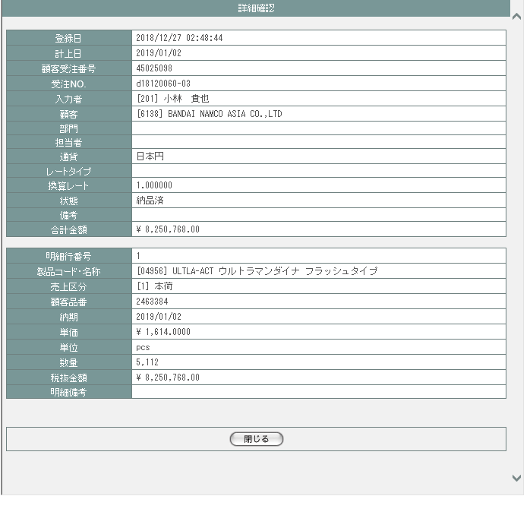

派生画面
なし

項目定義
No. | 名称 |  | 部品 |  | I/O | 必須 | 形式 |  | 桁数 | 下限 | 上限 | 初期値
1 | 登録日 |  | ラベル |  | O | - | yyyy/mm/dd HH:MI:SS |  | 19 | - | - | m_receive.dtminsertdate
2 | 計上日 |  | ラベル |  | O | - | yyyy/mm/dd |  | 10 | - | - | m_receive.dtmappropriationdate
3 | 顧客受注番号 |  | ラベル |  | O | - | - |  | - | - | - | m_receive.strcustomerreceivecode
4 | 受注NO. |  | ラベル |  | O | - | - |  | - | - | - | m_receive.strreceivecode
5 | 入力者 |  | ラベル |  | O | - | [表示用ユーザーコード]表示用ユーザ名 |  | - | - | - | m_receive.lnginputusercode=m_user.lngusercodeを条件にm_userを結合し該当レコードのデータを以下のフォーマットで出力 [struserdisplaycode]struserdisplayname
6 | 顧客 |  | ラベル |  | O | - | [表示用会社コード]表示用会社名称 |  | - | - | - | m_receive.lngcustomercompanycode=m_company.lngcompanycodeを条件にm_companyを結合し該当のレコードのデータを以下のフォーマットで出力 [strcompanydisplaycode]strcompanydisplayname
7 | 部門 |  | ラベル |  | O | - | [表示用グループコード]表示用グループ名称 |  | - | - | - | (1)m_receive.lngreceiveno=t_receivedetail.lngreceiveno且つm_receive.lngrevisionno=t_receivedetail.lngrevisionnoを条件にt_receivedetailを結合 (2)t_receivedetail.strproductcode=m_product.strproductcode且つt_receivedetail.lngrevisionno=m_product.lngrevisionno且つ t_receivedetail.strrevisecode=m_product.strrevisecodeを条件にm_productを結合 (3)m_product.lnginchargegroupcode=m_group.lnggroupcodeを条件にm_groupを結合し該当のレコードのデータを以下のフォーマットで出力 [strgroupdisplaycode]strgroupdisplayname
8 | 担当者 |  | ラベル |  | O | - | [表示用ユーザーコード]表示用ユーザ名 |  | - | - | - | (1)上記No7「部門」の(1)(2)と同様にm_productを結合 (2)m_product.lnginchargeusercode=m_user.lngusercodeを条件にm_userを結合し該当のレコードのデータを以下のフォーマットで出力 [struserdisplaycode]struserdisplayname
9 | 通貨 |  | ラベル |  | O | - | - |  | - | - | - | m_receive.lngmonetaryunitcode=m_monetaryunit.lngmonetaryunitcodeを条件にm_monetaryunitを結合し該当のレコードのstrmonetaryunitnameを出力
10 | レートタイプ |  | ラベル |  | O | - | - |  | - | - | - | m_receive.lngmonetaryratecode=m_monetaryrateclass.lngmonetaryratecodeを条件にm_monetaryrateclassを結合し該当のレコードのstrmonetaryratenameを出力 但し、m_receive.lngmonetaryunitcodeが1(日本円)の場合は空欄
11 | 換算レート |  | ラベル |  | O | - | - |  | - | - | - | m_receive.curconversionrate
12 | 状態 |  | ラベル |  | O | - | - |  | - | - | - | m_receive.lngreceivestatuscode=m_receivestatus.lngreceivestatuscodeを条件にm_receivestatusを結合し該当のレコードのstrreceivestatusnameを出力
13 | 明細行番号 |  | ラベル |  | O | - | - |  | - | - | - | m_receive.lngreceiveno=t_receivedetail.lngreceiveno且つm_receive.lngrevisionno=t_receivedetail.lngrevisionnoを条件にt_receivedetailを結合し該当のレコードのlngreceivedetailnoを出力
14 | 製品コード・名称 |  | ラベル |  | O | - | - |  | - | - | - | (1)上記No7「部門」の(1)(2)と同様にt_receivedetail及びm_productを結合し、以下のフォーマットで出力 [t_receivedetail.strproductcode]m_product.strproductname
15 | 売上区分 |  | ラベル |  | O | - | - |  | - | - | - | (1)m_receive.lngreceiveno=t_receivedetail.lngreceiveno且つm_receive.lngrevisionno=t_receivedetail.lngrevisionnoを条件にt_receivedetailを結合 (2)t_receivedetail.lngsalesclasscode=m_salesclass.lngsalesclasscodeを条件にm_salesclassを結合し、以下のフォーマットで出力 [lngsalesclasscode]strsalesclassname
16 | 納期 |  | ラベル |  | O | - | yyy/mm/dd |  | 10 | - | - | m_receive.lngreceiveno=t_receivedetail.lngreceiveno且つm_receive.lngrevisionno=t_receivedetail.lngrevisionnoを条件にt_receivedetailを結合し該当のレコードのdtmdeliverydateを出力
17 | 単価 |  | ラベル |  | O | - | - |  | - | - | - | (1)m_receive.lngreceiveno=t_receivedetail.lngreceiveno且つm_receive.lngrevisionno=t_receivedetail.lngrevisionnoを条件にt_receivedetailを結合 (2)m_receive.lngmonetaryunitcode=m_monetaryunit.lngmonetaryunitcodeを条件にm_monetaryunitを結合 (3) (1)(2)で取得したレコードの値を以下のフォーマットで出力(△は半角スペース) m_monetaryunit.strmonetaryunitsign△t_receivedetail.curproductprice
18 | 単位 |  | ラベル |  | O | - | - |  | - | - | - | (1)m_receive.lngreceiveno=t_receivedetail.lngreceiveno且つm_receive.lngrevisionno=t_receivedetail.lngrevisionnoを条件にt_receivedetailを結合 (2)tr.lngproductunitcode=mpu.lngproductunitcodeを条件にm_productunitを結合し、該当レコードのstrproductunitnameを出力
19 | 数量 |  | ラベル |  | O | - | - |  | - | - | - | m_receive.lngreceiveno=t_receivedetail.lngreceiveno且つm_receive.lngrevisionno=t_receivedetail.lngrevisionnoを条件にt_receivedetailを結合し、該当レコードのlngproductquantityをカンマ編集し出力
20 | 税抜金額 |  | ラベル |  | O | - | - |  | - | - | - | (1)上記No17「単価」(1)(2)と同様にt_receivedetail及びm_monetaryunitを結合 (1)で取得したレコードの値を以下のフォーマットで出力(△は半角スペース、t_receivedetail.cursubtotalpriceはカンマ編集し、小数点以下2桁まで出力) m_monetaryunit.strmonetaryunitsign△t_receivedetail.cursubtotalprice
21 | 明細備考 |  | ラベル |  | O | - | - |  | - | - | - | m_receive.lngreceiveno=t_receivedetail.lngreceiveno且つm_receive.lngrevisionno=t_receivedetail.lngrevisionnoを条件にt_receivedetailを結合し該当のレコードのstrnoteを出力

動作定義
No. | 項目 |  |  | 動作 |  |  |  | 処理
- | - |  |  | - |  |  |  | -

備考
1 | 受注明細と受注ヘッダは1:1の関係となるため、ヘッダ情報も明細件数分表示するように変更する。

受注確定
画面定義
共通情報 |  |  | プロジェクト名 |  | 株式会社クワガタ様向け KID'S 受発注機能改修 |  |  |  |  |  |  |  |  |  |  | 作成者 | solcom
 |  |  | システム名 |  | Kuwagata Integrated Dealing System (KID'S) |  |  |  |  |  |  |  |  |  |  | 作成日付 | 2019-02-19
 |  |  | 工程名 |  | 基本設計 |  |  |  |  |  |  |  |  |  |  | バージョン | 0.6
 |  |  | ドキュメントID |  | KIDS0002 |  |  |  |  |  |  |  |  |  |  | 更新者
 |  |  | ドキュメント名 |  | 基本設計 画面設計書 |  |  |  |  |  |  |  |  |  |  | 更新日付
書誌情報 |  |  | 画面ID |  | U-04-05
 |  |  | 画面の名称 |  | 受注確定画面
 |  |  | 概要 |  | 仮受注状態の受注データに顧客受注番号を登録して受注状態に変更する。この画面は前画面(「受注一覧画面」U-04-03または「見積原価プレビュー画面」U-03-06)とは別ウィンドウで表示する。

画面レイアウト
新レイアウト

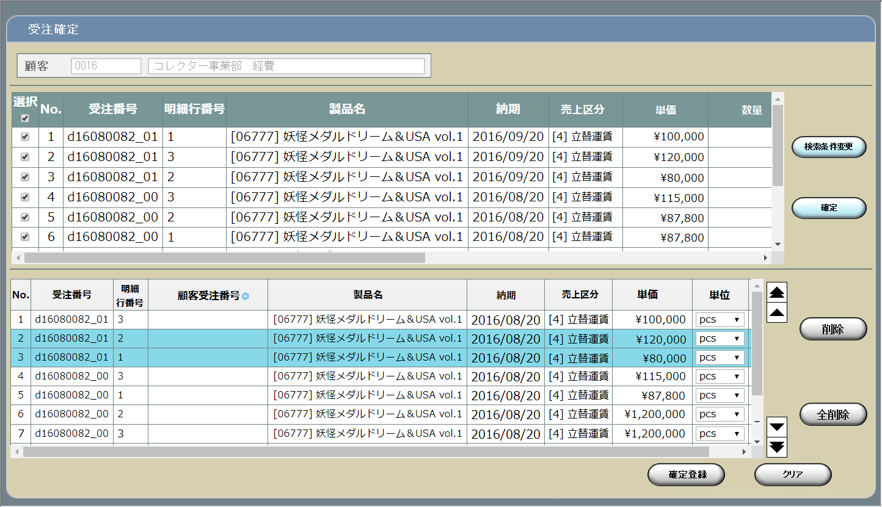

検索条件表示部

確定対象明細行選択部

明細情報入力部

明細行操作部

旧レイアウト

 | ・ヘッダ
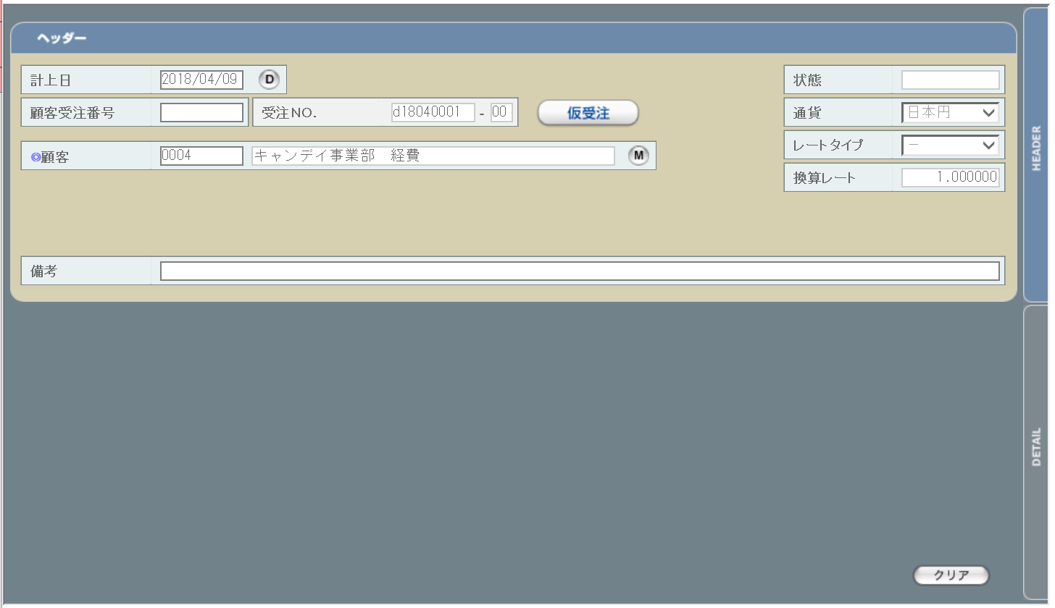

 | ・明細行
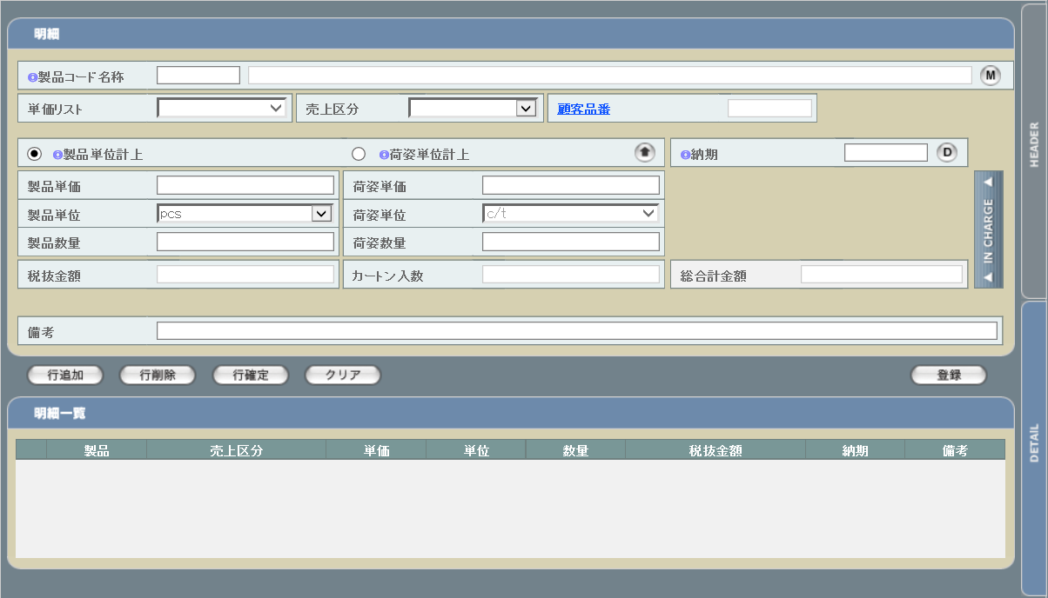

派生画面
1 | U-04-05-1 |  | 受注確定検索条件設定画面 |  |  | 受注データの検索条件を設定する画面。この画面は前画面(U-04-05)とは別ウィンドウで表示する。
画面レイアウト

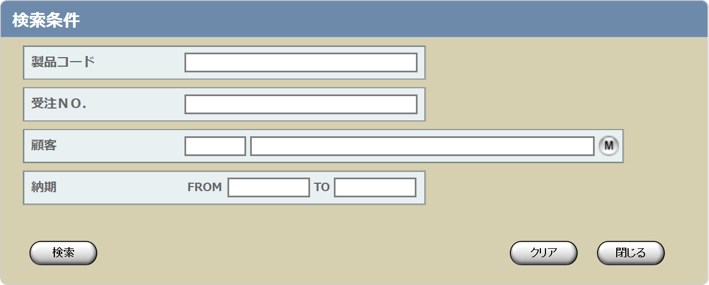

2 | U-04-05-2 |  | エラーダイアログ |  |  | 日付・製品コード等、入力値のフォーマットに制限がある項目においてバリデーションエラーが発生した場合に通知する画面。この画面は前画面(U-04-05)上に表示するJavaScript制御のアラートボックスである。

画面レイアウト

 |  |  |  |  |  |  | ・Google Chromeの場合 |  |  |  |  |  |  |  | ・Microsoft Edgeの場合

4 | U-04-05-4 |  | 受注確定完了画面 |  |  | 顧客受注番号の登録及び受注データのステータス更新がエラーなく終了したことを通知する画面。この画面は前画面(U-04-05-3)と同ウィンドウで遷移する。

画面レイアウト

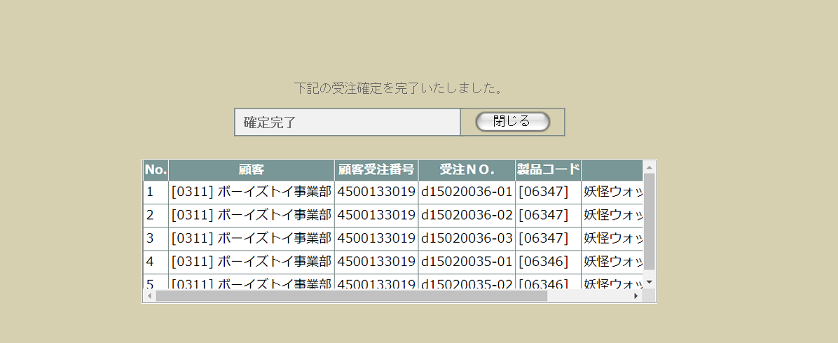

5 | U-04-05-5 |  | エラー画面 |  |  | 顧客受注番号の登録時にエラーが発生したことを通知する画面。この画面はU-04-05からは別ウィンドウ、U-04-05-3からは同ウィンドウで表示する。

画面レイアウト



項目定義
No. | 名称 |  |  | 部品 |  |  | I/O | 必須 | 形式 |  |  | 桁数 |  | 下限 | 上限 | 初期値
U-04-05 新レイアウト
検索条件表示部
1 | 顧客コード |  |  | テキストボックス |  |  | O | - | 編集不可 |  |  | 4 |  | - | - | t_estimatedetail.lngcustomercompanycodeからm_company.strcompanydisplaycodeを取得

2 | 顧客名 |  |  | テキストボックス |  |  | O | - | 編集不可 |  |  | - |  | - | - | t_estimatedetail.lngcustomercompanycodeからm_company.strcompanydisplaynameを取得

確定対象明細行選択部
3 | 全件選択チェック |  |  | チェックボックス |  |  | I | - | - |  |  | - |  | - | - | OFF
4 | 確定選択チェック |  |  | チェックボックス |  |  | I | ※1 | - |  |  | - |  | - | - | OFF
5 | No. |  |  | ラベル |  |  | O | - | 半角数字 編集不可 |  |  | - |  | - | - | 画面表示上の順序(データとしての意味はない)
6 | 受注No. |  |  | ラベル |  |  | O | - | 「d」yymmxxxx(_rr) ※2 編集不可 |  |  | 1+2+2+4(+2) |  | - | - | m_receive.strreceivecode(+「_」+2桁固定m_receive.lngrevisionno)
7 | 明細行番号 |  |  | ラベル |  |  | O | - | 半角数字 編集不可 |  |  | - |  | - | - | t_receivedetail.lngreceivedetailno
8 | 製品コード |  |  | ラベル |  |  | O | - | xxxxx(_rr) ※3 編集不可 |  |  | 5(+2) |  | - | - | t_receivedetail.strproductcode(+「_」+m_receive.strrevisecode)
9 | 製品名 |  |  | ラベル |  |  | O | - | 編集不可 |  |  | - |  | - | - | t_receivedetail.strproductcodeからm_product.strproductnameを取得
10 | 納期 |  |  | ラベル |  |  | O | - | yyyy-mm-dd 編集不可 |  |  | 4+2+2 |  | - | - | t_receivedetail.dtmdeliverydate
11 | 売上区分コード |  |  | ラベル |  |  | O | - | 半角数字 編集不可 |  |  | - |  | - | - | t_receivedetail.lngsalesclasscode
12 | 売上区分名称 |  |  | ラベル |  |  | O | - | 編集不可 |  |  | - |  | - | - | t_receivedetail.lngsalesclasscodeからm_salesclass.strsalesclassnameを取得
12 | 顧客コード |  |  | ラベル |  |  | O | - | 半角数字 編集不可 |  |  | 4 |  | - | - | m_receive.lngcustomercompanycodeからm_company.strcompanydisplaycodeを取得
13 | 顧客名 |  |  | ラベル |  |  | O | - | 編集不可 |  |  | - |  | - | - | m_receive.lngcustomercompanycodeからm_company.strcompanydisplaynameを取得
14 | 検索条件変更 |  |  | ボタン |  |  | I | - | - |  |  | - |  | - | - | 固定値「検索条件変更」
15 | 確定【1】 |  |  | ボタン |  |  | I | - | - |  |  | - |  | - | - | 固定値「確定」
明細情報入力部 ※初期表示時にはタイトル行のみ表示され、データは空欄となる
16 | No. |  |  | ラベル |  |  | O | - | 半角数字 編集不可 |  |  | - |  | - | - | -
17 | 受注No. |  |  | ラベル |  |  | O | - | 「d」yymmxxxx(_rr) ※2 編集不可 |  |  | 1+2+2+4(+2) |  | - | - | -
18 | 明細行番号 |  |  | ラベル |  |  | O | - | 半角数字 編集不可 |  |  | - |  | - | - | -
19 | 顧客受注番号 |  |  | テキストボックス |  |  | I/O | 〇 | - |  |  | - |  | - | - | -
20 | 製品コード |  |  | ラベル |  |  | O | - | xxxxx(_rr) ※3 編集不可 |  |  | 5(+2) |  | - | - | -
21 | 製品名 |  |  | ラベル |  |  | O | - | 編集不可 |  |  | - |  | - | - | -
21 | 納期 |  |  | ラベル |  |  | O | - | yyyy-mm-dd 編集不可 |  |  | 4+2+2 |  | - | - | -
22 | 売上区分コード |  |  | ラベル |  |  | O | - | - |  |  | - |  | - | - | -
23 | 売上区分名称 |  |  | ラベル |  |  | O | - | - |  |  | - |  | - | - | -
23 | 単価 |  |  | ラベル |  |  | O | - | 通貨 ※4 |  |  | 14+4 |  | - | - | -
24 | 単位 |  |  | コンボボックス |  |  | I | - | - |  |  | - |  | - | - | プルダウン内容は製品単位マスタ
25 | 入数 |  |  | ラベル |  |  | O | - | 半角数字 編集不可 |  |  | - |  | - | - | -
26 | 製品情報 |  |  | ボタン |  |  | I | - | - |  |  | - |  | - | - | 固定値「製品情報」
27 | 数量 |  |  | ラベル |  |  | O | - | 半角数字 編集不可 |  |  | - |  | 1 | - | -
28 | 小計 |  |  | ラベル |  |  | O | - | 通貨 ※4 |  |  | 14+4 |  | - | - | -
29 | 明細備考 |  |  | テキストボックス |  |  | I | - | - |  |  | - |  | - | - | -
明細行操作部 ※初期表示時にはタイトル行のみ表示され、データは空欄となる
30 | 最上行へ移動 |  |  | ボタン |  |  | I | - | - |  |  | - |  | - | - | ボタン画像
31 | 上の行へ移動 |  |  | ボタン |  |  | I | - | - |  |  | - |  | - | - | ボタン画像
32 | 下の行へ移動 |  |  | ボタン |  |  | I | - | - |  |  | - |  | - | - | ボタン画像
33 | 最下行へ移動 |  |  | ボタン |  |  | I | - | - |  |  | - |  | - | - | ボタン画像
34 | 削除 |  |  | ボタン |  |  | I | - | - |  |  | - |  | - | - | 固定値「削除」
35 | 全削除 |  |  | ボタン |  |  | I | - | - |  |  | - |  | - | - | 固定値「全削除」
U-04-05-1 検索条件設定
36 | 製品コード |  |  | テキストボックス |  |  | I | 〇 ※5 | 半角数字、「,」「-」「_」 ※6 |  |  | - |  | - | - | 前画面の「製品コード」を取得
37 | 受注ＮＯ. |  |  | テキストボックス |  |  | I |  | 半角数字 |  |  | - |  | - | - | -
38 | 顧客コード |  |  | テキストボックス |  |  | I |  | - |  |  | - |  | - | - | -
39 | 顧客名 |  |  | テキストボックス |  |  | ○ |  | 入力不可 |  |  | - |  | - | - | -
40 | 顧客検索 |  |  | ボタン |  |  | I |  | - |  |  | - |  | - | - | ボタン画像
41 | 納期FROM |  |  | テキストボックス |  |  | I |  | yyyy/mm/dd |  |  | 4+2+2 |  | - | - | -
42 | 納期TO |  |  | テキストボックス |  |  | I |  | yyyy/mm/dd |  |  | 4+2+2 |  | - | - | -
43 | 検索 |  |  | ボタン |  |  | I | - | - |  |  | - |  | - | - | 固定値「検索」
44 | クリア |  |  | ボタン |  |  | I | - | - |  |  | - |  | - | - | 固定値「クリア」
45 | 閉じる【1】 |  |  | ボタン |  |  | I | - | - |  |  | - |  | - | - | 固定値「閉じる」
U-04-05-2 エラーダイアログ
46 | エラーメッセージ |  |  | ラベル |  |  | O | - | - |  |  | - |  | - | - | 下記エラーメッセージ参照
47 | OK |  |  | ボタン |  |  | I | - | - |  |  | - |  | - | - | 固定値「OK」
U-04-05-4 受注確定完了
48 | 完了メッセージ |  |  | ラベル |  |  | O | - | - |  |  | - |  | - | - | 固定値(画面レイアウト参照)
49 | 閉じる【3】 |  |  | ボタン |  |  | I | - | - |  |  | - |  | - | - | 固定値「閉じる」
50 | 受注データ |  |  | ラベル |  |  | O | - | - |  |  | - |  | - | - | 確定された受注データ
U-04-05-5 受注確定エラー
51 | エラーメッセージ |  |  | ラベル |  |  | O | - | - |  |  | - |  | - | - | 固定値(画面レイアウト参照)
52 | 閉じる【4】 |  |  | ボタン |  |  | I | - | - |  |  | - |  | - | - | 固定値「閉じる」
 | ※1 | いずれか最低1件は必須
 | ※2 | 規定フォーマットは固定値「d」+yyyymmxxxx(_rr)。_rrの部分は省略可。
 |  | このうちxxxxは1ヶ月ごとに設定される通し番号(4桁固定)、rrは該当する受注データのリビジョン番号(2桁固定)となる
 | ※3 | 製品コードxxxxx(半角数字5桁)と枝番(再販コード)を「_(半角アンダーバー)」でつなぐ。枝番は省略可。
 |  | 枝番を省略した際は該当する製品コードを持つ再販商品すべても検索対象となる。
 | ※4 | 通貨記号+半角スペース+金額。金額はカンマで3桁区切り、小数点以下は最大4桁までとする。
 | ※5 | いずれか最低1項目は必須。ただし納期はFROMとTOのどちらかだけでよい。
 | ※6 | 範囲指定・複数指定可。範囲指定(連続する複数の値を指定)の場合は連続範囲の最初と最後の値を「-」で、複数指定(連続しない複数の値を指定)の場合は
 |  | それぞれの値を「,」でつなぐ。範囲指定と複数指定の併用も可。

動作定義
No. | 項目 |  |  |  | 動作 |  |  |  |  |  | 処理
1 | 検索条件変更 |  |  |  | クリック |  |  |  |  |  | 検索条件設定画面(U-04-05-1)を別ウィンドウで表示する
2 | 確定【1】 |  |  |  | クリック |  |  |  |  |  | バリデーションチェック【1】、選択行表示
3 | 明細情報入力部明細行 |  |  |  | クリック |  |  |  |  |  | 非選択状態の明細を選択状態にする。選択状態時はセルの背景色を変更する。
4 | 単位 |  |  |  | プルダウン変更 |  |  |  |  |  | 入数・数量計算
5 | 製品情報 |  |  |  | クリック |  |  |  |  |  | 製品情報表示
6 | 最上行へ移動 |  |  |  | クリック |  |  |  |  |  | 行移動【1】
7 | 上の行へ移動 |  |  |  | クリック |  |  |  |  |  | 行移動【2】
8 | 下の行へ移動 |  |  |  | クリック |  |  |  |  |  | 行移動【3】
9 | 最下行へ移動 |  |  |  | クリック |  |  |  |  |  | 行移動【4】
10 | 削除 |  |  |  | クリック |  |  |  |  |  | 選択状態の行を明細情報入力部から削除してNo.を振り直す
11 | 全削除 |  |  |  | クリック |  |  |  |  |  | 明細情報入力部にある明細行をすべて削除する
12 | 確定登録 |  |  |  | クリック |  |  |  |  |  | バリデーションチェック【2】、受注確定データ登録
13 | 顧客検索 |  |  |  | クリック |  |  |  |  |  | 改修対象外
14 | 検索 |  |  |  | クリック |  |  |  |  |  | バリデーションチェック【3】
15 | クリア |  |  |  | クリック |  |  |  |  |  | 入力済のデータをすべてクリアする
16 | 閉じる【1】 |  |  |  | クリック |  |  |  |  |  | 本画面(U-04-05-1)を閉じて前画面(U-04-05)表示状態に戻る。データへの影響は存在しない。
17 | OK |  |  |  | クリック |  |  |  |  |  | 本画面(U-04-05-2)を閉じて前画面(U-04-05またはU-04-05-1)表示状態に戻る
18 | 閉じる【3】 |  |  |  | クリック |  |  |  |  |  | 本画面(U-04-05-4)を閉じて前画面(U-04-05)をリロードする
19 | 閉じる【4】 |  |  |  | クリック |  |  |  |  |  | 本画面(U-04-05-5)を閉じて前画面(U-04-05)表示状態に戻る。画面のリロードや入力欄のクリア等は行わない。

処理定義
No. | 処理名 |  |  |  |  | 処理内容
1 | バリデーションチェック【1】 |  |  |  |  | 確定選択チェックが1件もチェックされていない場合、下記のエラーメッセージNo.1をセットしてエラーダイアログ(U-04-05-2)を表示する
2 | 選択行表示 |  |  |  |  | 確定選択チェックがONの明細行データを明細情報入力部の表の末尾に追加する。追加されるデータの表示順は
 |  |  |  |  |  | 1 | 受注ＮＯ.の降順
 |  |  |  |  |  | 2 | 明細行番号の昇順
 |  |  |  |  |  | とする。ただし、既に明細情報入力部に存在しているデータは追加しない。
3 | 入数・数量計算 |  |  |  |  | 選択された単位に応じて入数、数量の値を以下の仕様で設定する。
 |  |  |  |  |  | 「c/t」の場合
 |  |  |  |  |  |  | 入数： | 製品マスタのカートン入数
 |  |  |  |  |  |  | 数量： | 紐づく見積原価明細の製品数量/製品マスタのカートン入数
 |  |  |  |  |  | 「c/t」以外の場合
 |  |  |  |  |  |  | 入数： | 1
 |  |  |  |  |  |  | 数量： | 紐づく見積原価明細の製品数量/入数
4 | 製品情報表示 |  |  |  |  | 選択された行の製品コードに該当する商品修正画面を別ウィンドウで表示する。
5 | 行移動【1】 |  |  |  |  | 1 | すべての明細行が未選択状態の場合、何も行わない
 |  |  |  |  |  | 2 | 選択状態の明細行が最上行の場合、何も行わない
 |  |  |  |  |  | 3 | 選択行より上にある行を1行ずつ下へずらす
 |  |  |  |  |  | 4 | 最上行に選択行を入れる
 |  |  |  |  |  | 5 | No.を振り直す
6 | 行移動【2】 |  |  |  |  | 1 | すべての明細行が未選択状態の場合、何も行わない
 |  |  |  |  |  | 2 | 選択状態の明細行が最上行の場合、何も行わない
 |  |  |  |  |  | 3 | 選択行を直上の行と入れ替える
 |  |  |  |  |  | 4 | No.を振り直す
7 | 行移動【3】 |  |  |  |  | 1 | すべての明細行が未選択状態の場合、何も行わない
 |  |  |  |  |  | 2 | 選択状態の明細行が最下行の場合、何も行わない
 |  |  |  |  |  | 3 | 選択行を直下の行と入れ替える
 |  |  |  |  |  | 4 | No.を振り直す
8 | 行移動【4】 |  |  |  |  | 1 | すべての明細行が未選択状態の場合、何も行わない
 |  |  |  |  |  | 2 | 選択状態の明細行が最下行の場合、何も行わない
 |  |  |  |  |  | 3 | 選択行より下にある行を1行ずつ上へずらす
 |  |  |  |  |  | 4 | 最下行に選択行を入れる
 |  |  |  |  |  | 5 | No.を振り直す
9 | バリデーションチェック【2】 |  |  |  |  | 1 | 明細情報入力部に明細データが1件も表示されていない場合、下記のエラーメッセージNo.1をセットする
 |  |  |  |  |  | 2 | 顧客受注番号が1件でも未入力の場合、下記のエラーメッセージNo.2をセットする
 |  |  |  |  |  | 3 | 紐づく見積原価明細の製品数量/入数の剰余が0でない場合、下記のエラーメッセージNo.7をセットする。
 |  |  |  |  |  | 4 | エラーメッセージがセットされている場合、エラーダイアログを表示する
10 | バリデーションチェック【3】 |  |  |  |  | 1 | 製品コード(範囲指定・複数指定の場合は1件ずつチェックを行う)が正規表現「^\d{5}(_\d{2})?$」に一致しない場合、下記のエラーメッセージNo.3をセットする
 |  |  |  |  |  | 2 | 受注No.(範囲指定・複数指定の場合は1件ずつチェックを行う)が正規表現「^d\d{8}(_\d{2})?$」に一致しない場合、下記のエラーメッセージNo.3をセットする
 |  |  |  |  |  | 3 | 納期FROMまたは納期TOが正規表現「^\d{4}\/\d{1,2}\/\d{1,2}$」に一致しない場合、下記のエラーメッセージNo.3をセットする
 |  |  |  |  |  | 4 | 納期FROMまたは納期TOに存在しない日付(2/31等)が指定された場合、下記のエラーメッセージNo.4をセットする
 |  |  |  |  |  | 5 | 納期FROMに納期TOより未来の日付が指定された場合、下記のエラーメッセージNo.5をセットする
 |  |  |  |  |  | 6 | 入力された条件に該当し、かつ受注状態が「仮受注」である受注明細を検索する。
 |  |  |  |  |  | 7 | 検索の結果、該当データがあった場合は、検索されたデータを受注確定画面の確定対象明細選択部の末尾に追加する。 ただし、既に確定対象明細選択部に存在しているデータは追加しない。 |  |  |  |  |  |  |  |  |  |  | 追加前にクリアするか？
 |  |  |  |  |  | 8 | 入力された条件で検索を行った結果が0件だった場合、下記のエラーメッセージNo.6をセットする
 |  |  |  |  |  | 9 | エラーメッセージがセットされている場合、エラーダイアログを表示する
11 | 受注確定データ登録 |  |  |  |  | 1 | 明細情報入力部に表示されている行に対応する受注マスタ、受注明細テーブル全件を、以下の仕様で更新する。
 |  |  |  |  |  |  | テーブル |  |  | 項目 |  |  | 設定値
 |  |  |  |  |  |  | 受注マスタ |  |  | 受注状態コード |  |  | 2
 |  |  |  |  |  |  | 受注マスタ |  |  | 顧客受注番号 |  |  | 明細情報入力部に入力されている顧客受注番号の値
 |  |  |  |  |  |  | 受注明細テーブル |  |  | 製品数量 |  |  | 明細情報入力部に表示されている製品数量の値
 |  |  |  |  |  |  | 受注明細テーブル |  |  | 製品単位コード |  |  | 明細情報入力部に入力されている製品単位に該当する製品単位マスタ.製品単位コードの値
 |  |  |  |  |  |  | 受注明細テーブル |  |  | 入数 |  |  | 明細情報入力部に表示されている入数の値
 |  |  |  |  |  | 2 | 全件更新成功の場合受注確定完了画面(U-04-05-4)、失敗の場合エラー画面(U-04-05-5)に同ウィンドウで遷移する

エラーメッセージ
No. | エラー内容 |  |  |  |  |  |  |  |  |  | エラーメッセージ
1 | バリデーションチェック【1】、【2】のNo.1でエラー発生 |  |  |  |  |  |  |  |  |  | 受注確定する明細データが指定されていません
2 | バリデーションチェック【2】のNo.2でエラー発生 |  |  |  |  |  |  |  |  |  | △行めの顧客受注番号が入力されていません ※1
3 | バリデーションチェック【2】のNo.3、【3】のNo.1～3でエラー発生 |  |  |  |  |  |  |  |  |  | 〇〇の書式に誤りがあります ※2
4 | バリデーションチェック【3】のNo.4でエラー発生 |  |  |  |  |  |  |  |  |  | 納期××に存在しない日付が指定されました ※3
5 | バリデーションチェック【3】のNo.5でエラー発生 |  |  |  |  |  |  |  |  |  | 納期FROMに納期TOより未来の日付が指定されました。
6 | バリデーションチェック【3】のNo.6でエラー発生 |  |  |  |  |  |  |  |  |  | 該当する受注明細が存在しません。
7 | バリデーションチェック【2】のNo.4でエラー発生 |  |  |  |  |  |  |  |  |  | △行めの見積原価計算書上の数量が入数で割り切れません。 製品マスタまたは見積原価書を修正してください。
 | ※1 | 「△」は該当項目の明細情報入力部での「No.」(納品伝票での表示順となる)
 | ※2 | 「〇〇」は該当の項目名(顧客受注番号、製品コード等)
 | ※3 | 「××」は「FROM」もしくは「TO」

受注削除
画面定義
共通情報 |  | プロジェクト名 |  | 株式会社クワガタ様向け KID'S 受発注機能改修 |  |  |  |  |  |  |  | 作成者 | solcom
 |  | システム名 |  | Kuwagata Integrated Dealing System (KID'S) |  |  |  |  |  |  |  | 作成日付 | 2019-02-19
 |  | 工程名 |  | 基本設計 |  |  |  |  |  |  |  | バージョン | 0.6
 |  | ドキュメントID |  | KIDS0002 |  |  |  |  |  |  |  | 更新者
 |  | ドキュメント名 |  | 基本設計 画面設計書 |  |  |  |  |  |  |  | 更新日付
書誌情報 |  | 画面ID |  | U-04-06
 |  | 画面の名称 |  | 受注削除
 |  | 概要 |  | 本改修により廃止。受注データは見積原価プレビュー画面にて削除を行うものとする。

画面レイアウト

本改修により廃止

派生画面
なし

項目定義
No. | 名称 |  | 部品 |  | I/O | 必須 | 形式 |  | 桁数 | 下限 | 上限 | 初期値
- | - |  | - |  | - | - | - |  | - | - | - | -

動作定義
No. | 項目 |  |  | 動作 |  |  |  | 処理
- | - |  |  | - |  |  |  | -

備考
1 | 本改修により廃止

発注管理メニュー
画面定義
共通情報 |  |  | プロジェクト名 |  | 株式会社クワガタ様向け KID'S 受発注機能改修 |  |  |  |  |  |  |  | 作成者 | solcom
 |  |  | システム名 |  | Kuwagata Integrated Dealing System (KID'S) |  |  |  |  |  |  |  | 作成日付 | 2019-02-19
 |  |  | 工程名 |  | 基本設計 |  |  |  |  |  |  |  | バージョン | 0.6
 |  |  | ドキュメントID |  | KIDS0002 |  |  |  |  |  |  |  | 更新者
 |  |  | ドキュメント名 |  | 基本設計 画面設計書 |  |  |  |  |  |  |  | 更新日付
書誌情報 |  |  | 画面ID |  | U-05-00
 |  |  | 画面の名称 |  | 発注管理メニュー画面
 |  |  | 概要 |  | 発注管理機能のメニュー画面。本画面は元画面(「メインメニュー画面」U-00-03)と同ウィンドウで遷移する。

URL： |  | src/po/index.php
画面レイアウト
新レイアウト

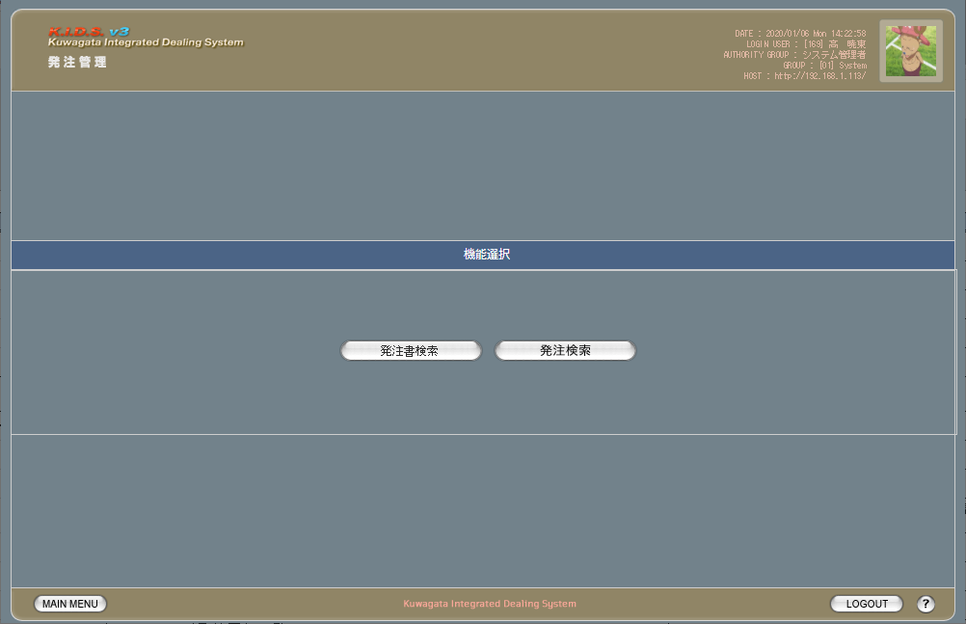

 |  |  |  |  |  |  |  |  |  |  |  |  |  |  | メインメニューにも波及

旧レイアウト

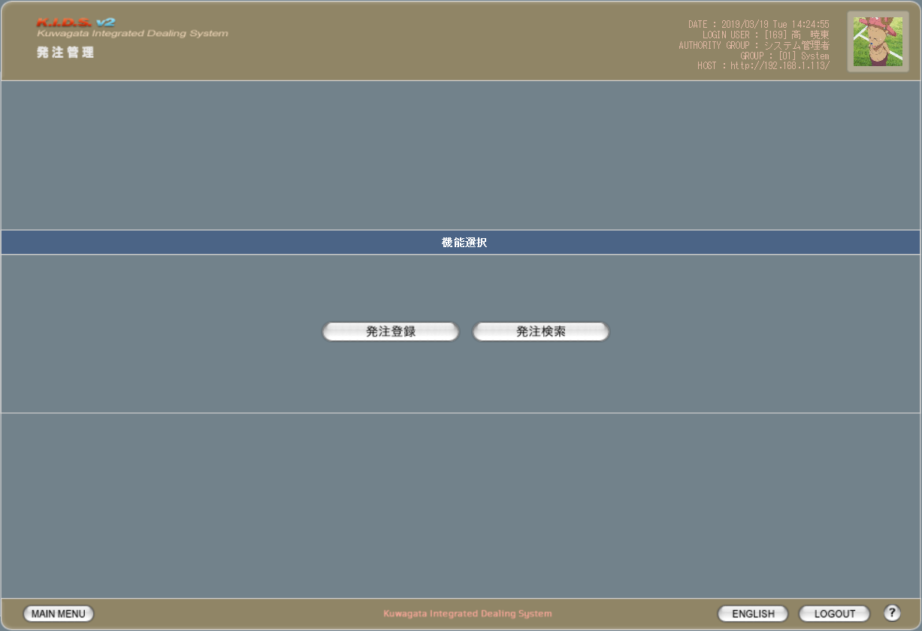

派生画面
なし

項目定義
No. | 名称 |  |  | 部品 |  | I/O | 必須 | 形式 |  | 桁数 | 下限 | 上限 | 初期値
1 | 発注書検索 |  |  | ボタン |  | I | - | - |  | - | - | - | 固定値「発注書検索」
2 | 発注検索 |  |  | ボタン |  | I | - | - |  | - | - | - | 固定値「発注検索」

動作定義
No. | 項目 |  |  |  | 動作 |  |  |  | 処理
1 | 発注書検索 |  |  |  | クリック |  |  |  | 発注書検索画面(U-05-07)に同ウィンドウで遷移する
2 | 発注検索 |  |  |  | クリック |  |  |  | 発注検索画面(U-05-02)に同ウィンドウで遷移する

発注登録
画面定義
共通情報 |  | プロジェクト名 |  | 株式会社クワガタ様向け KID'S 受発注機能改修 |  |  |  |  |  |  |  | 作成者 | solcom
 |  | システム名 |  | Kuwagata Integrated Dealing System (KID'S) |  |  |  |  |  |  |  | 作成日付 | 2019-02-19
 |  | 工程名 |  | 基本設計 |  |  |  |  |  |  |  | バージョン | 0.6
 |  | ドキュメントID |  | KIDS0002 |  |  |  |  |  |  |  | 更新者
 |  | ドキュメント名 |  | 基本設計 画面設計書 |  |  |  |  |  |  |  | 更新日付
書誌情報 |  | 画面ID |  | U-05-01
 |  | 画面の名称 |  | 発注登録
 |  | 概要 |  | 本改修により廃止。発注データは見積原価計算書のアップロードにより自動生成される

画面レイアウト

本改修により廃止

派生画面
なし

項目定義
No. | 名称 |  | 部品 |  | I/O | 必須 | 形式 |  | 桁数 | 下限 | 上限 | 初期値
- | - |  | - |  | - | - | - |  | - | - | - | -

動作定義
No. | 項目 |  |  | 動作 |  |  |  | 処理
- | - |  |  | - |  |  |  | -

備考
1 | 本改修により廃止

発注検索
画面定義
共通情報 |  |  | プロジェクト名 |  |  | 株式会社クワガタ様向け KID'S 受発注機能改修 |  |  |  |  |  |  |  |  |  | 作成者 | solcom
 |  |  | システム名 |  |  | Kuwagata Integrated Dealing System (KID'S) |  |  |  |  |  |  |  |  |  | 作成日付 | 2019-02-19
 |  |  | 工程名 |  |  | 基本設計 |  |  |  |  |  |  |  |  |  | バージョン | 0.6
 |  |  | ドキュメントID |  |  | KIDS0002 |  |  |  |  |  |  |  |  |  | 更新者
 |  |  | ドキュメント名 |  |  | 基本設計 画面設計書 |  |  |  |  |  |  |  |  |  | 更新日付
書誌情報 |  |  | 画面ID |  |  | U-05-02
 |  |  | 画面の名称 |  |  | 発注検索画面
 |  |  | 概要 |  |  | 登録された発注データを検索する画面。本改修により、分納納期別の絞り込み及び過去データの検索が可能になる。本画面は元画面(「メインメニュー画面」U-00-03もしくは「発注管理メニュー画面」U-05-00)と同ウィンドウで遷移する。

URL： |  | po/search/index.php
画面レイアウト
新レイアウト

 | (1)
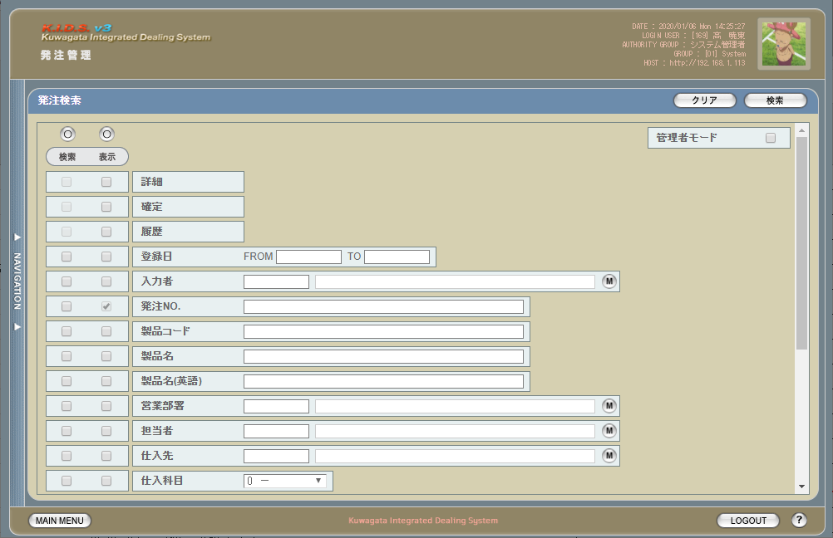

 | (2)
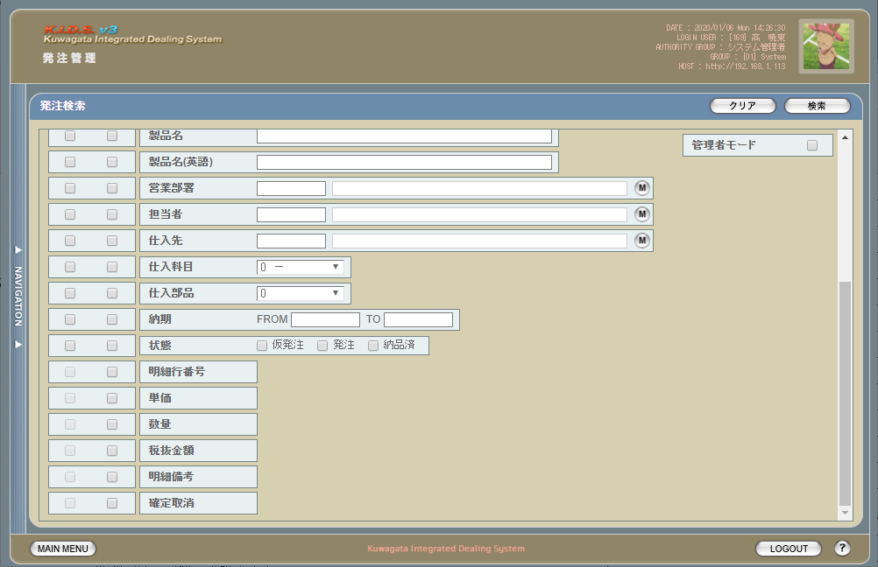

旧レイアウト

 | (1)
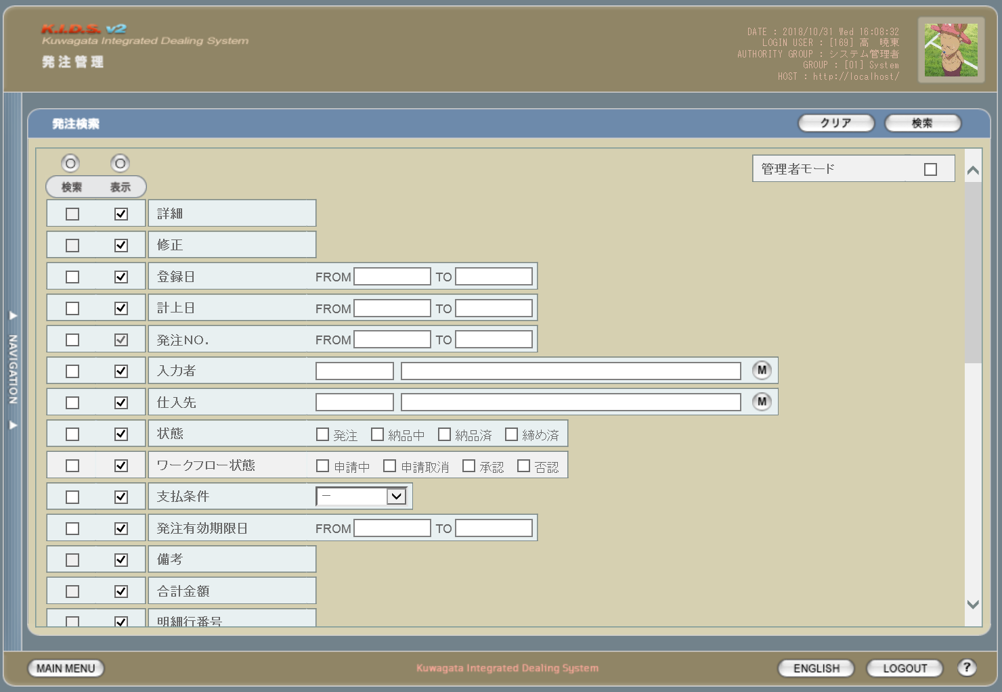

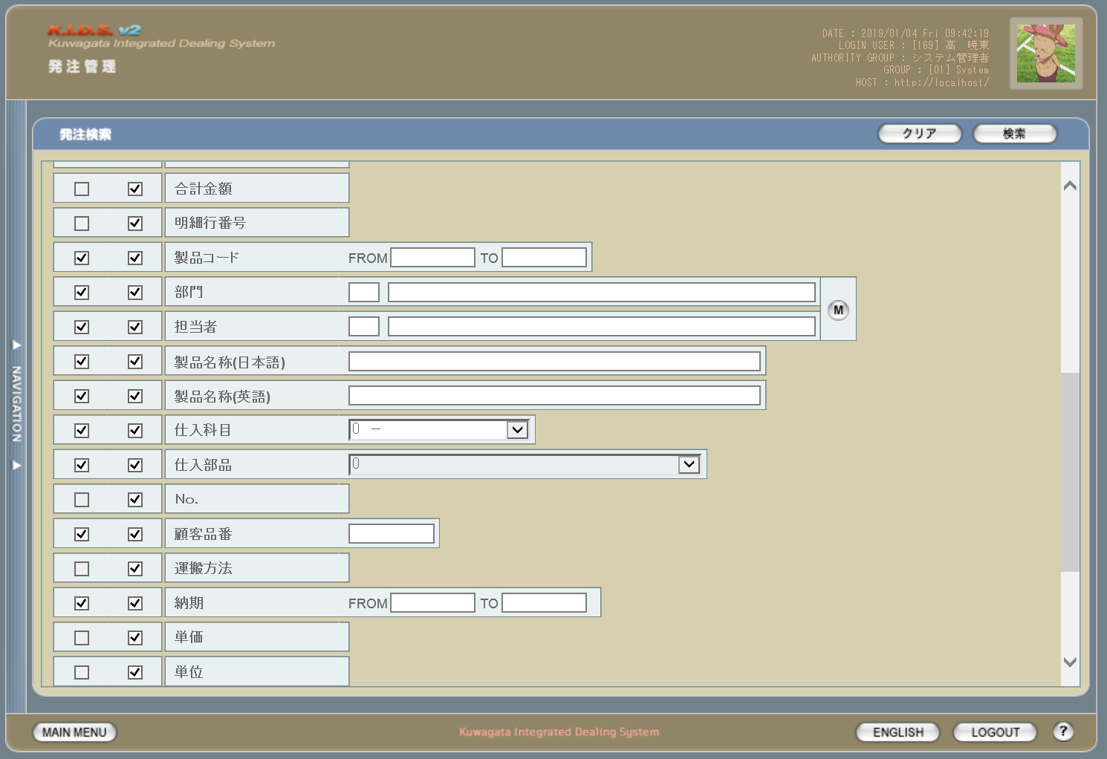
 | (2)

 | (3)
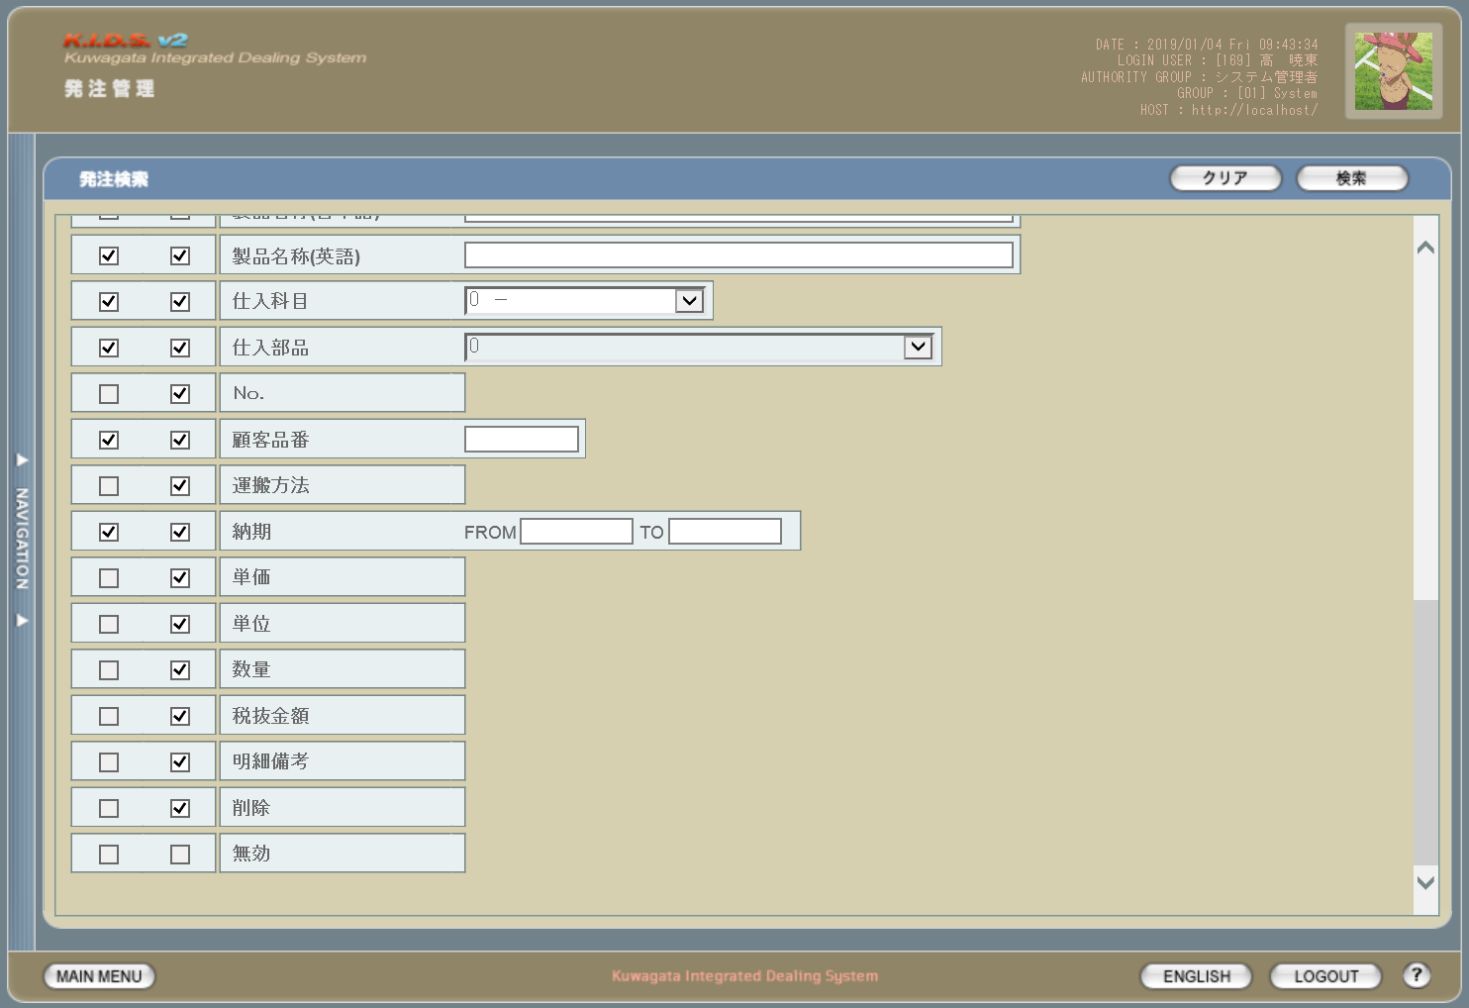

派生画面
1 | U-05-02-1 |  |  | エラーダイアログ |  |  |  | 日付・製品コード等、入力値のフォーマットに制限がある項目においてバリデーションエラーが発生した場合に通知する画面。この画面は前画面(U-05-02)上に表示するJavaScript制御のアラートボックスである。

画面レイアウト

 |  |  |  |  |  |  |  |  | ・Google Chromeの場合 |  |  |  |  |  | ・Microsoft Edgeの場合
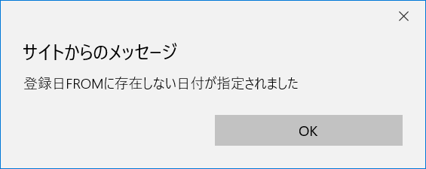

2 | U-05-02-2 |  |  | エラー画面 |  |  |  | 検索結果が多すぎる・DBアクセスエラー発生等、何らかの理由で検索が成功しなかったことを通知する画面。この画面は前画面(U-05-02)とは別ウィンドウで表示する。

 |  |  |  |  |  |  |  | URL： |  | src/error/index.php

画面レイアウト

項目定義
No. | 名称 |  |  |  | 部品 |  |  | I/O |  | 必須 | 形式 |  | 桁数 | 下限 | 上限 | 初期値
U-05-02 新レイアウト(1)
1 | クリア |  |  |  | ボタン |  |  | I |  | - | - |  | - | - | - | 固定値「クリア」
2 | 検索 |  |  |  | ボタン |  |  | I |  | - | - |  | - | - | - | 固定値「検索」
3 | 管理者モード |  |  |  | チェックボックス |  |  | I |  | - | - |  | - | - | - | OFF ※7
4 | 検索全条件切替 |  |  |  | ボタン |  |  | I |  | - | - |  | - | - | - | OFF
5 | 表示全項目切替 |  |  |  | ボタン |  |  | I |  | - | - |  | - | - | - | OFF
6 | 詳細※8 |  |  |  | チェックボックス |  |  | I |  | - | - |  | - | - | - | OFF
7 | 確定※8 |  |  |  | チェックボックス |  |  | I |  | - | - |  | - | - | - | ON
8 | 履歴※8 |  |  |  | チェックボックス |  |  | I |  | - | - |  | - | - | - | ON
8 | 登録日FROM |  |  |  | テキストボックス |  |  | I |  | △ ※1 | yyyy/mm/dd |  | 4+2+2 | - | - | -
9 | 登録日TO |  |  |  | テキストボックス |  |  | I |  | △ ※1 | yyyy/mm/dd |  | 4+2+2 | - | - | -
10 | 入力者コード |  |  |  | テキストボックス |  |  | I |  | △ ※2 | 半角英数字 |  | 3 | - | - | -

11 | 入力者名 |  |  |  | テキストボックス |  |  | ○ |  | △ ※2 | 直接入力不可 |  | - | - | - | -
12 | ユーザマスタ入力者検索 |  |  |  | ボタン |  |  | I |  | - | - |  | - | - | - | -
13 | 発注有効期限日FROM |  |  |  | テキストボックス |  |  | I |  | △ ※3 | yyyy/mm/dd |  | 4+2+2 | - | - | -

14 | 発注有効期限日 TO |  |  |  | テキストボックス |  |  | I |  | △ ※3 | yyyy/mm/dd |  | 4+2+2 | - | - | -

15 | 発注No.FROM |  |  |  | テキストボックス |  |  | I |  | △ ※2 | yymmxxxx(_rr) ※5 |  | 10(+2) | - | - | -
16 | 発注No.TO |  |  |  | テキストボックス |  |  | I |  | △ ※2 | yymmxxxx(_rr) ※5 |  | 10(+2) | - | - | -
16 | 製品コード |  |  |  | テキストボックス |  |  | I |  | △ ※2 | 複数指定可※9 xxxxx(_yy) ※6 |  | 5(+2) | - | - | -

17 | 製品名 |  |  |  | テキストボックス |  |  | I |  | △ ※2 | - |  | - | - | - | -
18 | 製品名（英語） |  |  |  | テキストボックス |  |  | I |  | △ ※2 | 半角英数記号 |  | - | - | - | -
19 | 営業部署コード |  |  |  | テキストボックス |  |  | I |  | △ ※2 | 半角英数字 |  | 2 | - | - | -

20 | 営業部署名 |  |  |  | テキストボックス |  |  | ○ |  | △ ※2 | 直接入力不可 |  | - | - | - | -
21 | 営業部署検索 |  |  |  | ボタン |  |  | I |  | - | - |  | - | - | - | -
22 | 担当者コード |  |  |  | テキストボックス |  |  | I |  | △ ※2 | 半角英数字 |  | 3 | - | - | -

23 | 担当者名称 |  |  |  | テキストボックス |  |  | ○ |  | △ ※2 | 直接入力不可 |  | - | - | - | -

U-05-02 新レイアウト(2)
23 | グループマスタ検索 |  |  |  | ボタン |  |  | I |  | - | - |  | - | - | - | -
24 | 担当者検索 |  |  |  | ボタン |  |  | I |  | - | - |  | - | - | - | -
24 | 仕入先コード |  |  |  | テキストボックス |  |  | I |  | △ ※2 | 半角英数字 |  | 4 | - | - | -

25 | 仕入先名 |  |  |  | テキストボックス |  |  | I |  | △ ※2 | 直接入力不可 |  | - | - | - | -

26 | 仕入先検索 |  |  |  | ボタン |  |  | I |  | - | - |  | - | - | - | -
27 | 仕入科目 |  |  |  | プルダウン |  |  | I |  | △ ※2 | - |  | - | - | - | 0

28 | 仕入部品 |  |  |  | プルダウン |  |  | I |  | △ ※2 | - |  | - | - | - | 0
29 | 納期FROM |  |  |  | テキストボックス |  |  | I |  | △ ※4 | yyyy/mm/dd |  | 4+2+2 | - | - | -
30 | 納期TO |  |  |  | テキストボックス |  |  | I |  | △ ※4 | yyyy/mm/dd |  | 4+2+2 | - | - | -
31 | 状態 |  |  |  | チェックボックス |  |  | I |  | △ ※2 | - |  | - | - | - | -
U-05-02-1
32 | エラーメッセージ【1】 |  |  |  | ラベル |  |  | O |  | - | - |  | - | - | - | 下記エラーメッセージ参照
33 | OK |  |  |  | ボタン |  |  | I |  | - | - |  | - | - | - | 固定値「OK」
U-05-02-2
34 | エラーメッセージ【2】 |  |  |  | ラベル |  |  | O |  | - | - |  | - | - | - | 下記エラーメッセージ参照
35 | 閉じる |  |  |  | ボタン |  |  | I |  | - | - |  | - | - | - | 固定値「閉じる」
 | ※1 | 登録日の検索条件チェックがONの場合、登録日FROMと登録日TOのどちらかは必須
 | ※2 | 該当項目の検索条件チェックがONの場合必須
 | ※3 | 発注有効期限日の検索条件チェックがONの場合、発注有効期限日FROMと発注有効期限日TOのどちらかは必須
 | ※4 | 納期の検索条件チェックがONの場合、納期FROMと納期TOのどちらかは必須
 | ※5 | 規定フォーマットはyyyymmxxxx(_rr)。_rrの部分は省略可。
 |  | このうちxxxxは1ヶ月ごとに設定される通し番号(4桁固定)、rrは該当する受注データのリビジョン番号(2桁固定)となる
 | ※6 | 製品コードxxxxx(半角数字5桁)と枝番(再販コード)を「_(半角アンダーバー)」でつなぐ。枝番は省略可。
 |  | 枝番を省略した際は該当する製品コードを持つ再販商品すべても検索対象となる。
 | ※7 | 管理者モードチェックボックスはログインしているユーザの権限が「ディレクター」以上である場合のみ表示される
 | ※8 | 機能設計書の「表示項目の仕様整理」を参照
 | ※9 | 機能設計書の「複数指定について」を参照

動作定義
No. | 項目 |  |  |  |  | 動作 |  |  |  |  |  | 処理
1 | クリア |  |  |  |  | クリック |  |  |  |  |  | 入力内容をすべて破棄し、全入力欄を未入力状態にクリアする
2 | 検索 |  |  |  |  | クリック |  |  |  |  |  | バリデーションチェック、発注検索、発注一覧画面(U-05-03)を別ウィンドウで開く
3 | 管理者モード |  |  |  |  | 切替 |  |  |  |  |  | 管理モード切替
4 | 検索全条件切替 |  |  |  |  | クリック |  |  |  |  |  | 全項目ON/OFF切替
5 | 表示全条件切替 |  |  |  |  | クリック |  |  |  |  |  | 全項目ON/OFF切替
6 | 検索条件チェック |  |  |  |  | 切替 |  |  |  |  |  | 該当の検索条件チェックのON/OFFを切り替える
7 | 表示条件チェック |  |  |  |  | 切替 |  |  |  |  |  | 該当の表示条件チェックのON/OFFを切り替える
8 | ユーザマスタ入力者検索 |  |  |  |  | クリック |  |  |  |  |  | 入力者検索(改修対象外)
9 | グループマスタ営業部署検索 |  |  |  |  | クリック |  |  |  |  |  | 営業部署検索(改修対象外)
10 | 担当者検索 |  |  |  |  | クリック |  |  |  |  |  | 担当者検索(改修対象外)
10 | 仕入先検索 |  |  |  |  | クリック |  |  |  |  |  | 顧客検索(改修対象外)
11 | OK |  |  |  |  | クリック |  |  |  |  |  | 本ダイアログ(U-05-02-1)を閉じて前画面(U-05-02)表示状態に戻る
12 | 閉じる |  |  |  |  | クリック |  |  |  |  |  | 本画面(U-05-02-2)を閉じて前画面(U-05-02)表示状態に戻る

処理定義
No. | 処理名 |  |  |  |  |  | 処理内容
1 | バリデーションチェック |  |  |  |  |  | 1 | 検索条件チェックがONの項目が未入力の場合(※1)、下記のエラーメッセージNo.1をセットする
 |  |  |  |  |  |  | 2 | 登録日FROM・登録日TO・発注有効期限日FROM・発注有効期限日TO・納期FROM・納期TOのいずれか1件以上が正規表現「^\d{4}\/\d{2}\/\d{2}$」に一致しない場合、下記のエラーメッセージNo.2をセットする

 |  |  |  |  |  |  | 3 | 発注No.(範囲指定・複数指定の場合は1件ずつチェックを行う)が正規表現「^\d{8}(_\d{2})?$」に一致しない場合、下記のエラーメッセージNo.2をセットする

 |  |  |  |  |  |  | 4 | 製品コード(範囲指定・複数指定の場合は1件ずつチェックを行う)が正規表現「^\d{5}(_\d{2})?$」に一致しない場合、下記のエラーメッセージNo.2をセットする

 |  |  |  |  |  |  | 5 | 登録日FROM・登録日TO・納期FROM・納期TOのいずれか1件以上が存在しない日付(2/31等)の場合、下記のエラーメッセージNo.3をセットする

 |  |  |  |  |  |  | 6 | 登録日FROMが登録日TOよりも未来の日付である場合、または納期FROMが納期TOよりも未来の日付である場合、下記のエラーメッセージNo.4をセットする

 |  |  |  |  |  |  | 7 | 登録日FROMが現在の日付よりも未来である場合、下記のエラーメッセージNo.5をセットする
 |  |  |  |  |  |  | 8 | エラーメッセージがセットされている場合、エラーダイアログ(U-05-02-1)を開く
2 | 発注検索 |  |  |  |  |  | 1 | 発注No.・製品コードが複数指定もしくは範囲指定された場合はOR、BETWEEN等を使用して対応する。
 |  |  |  |  |  |  | 2 | DBアクセスエラー等何らかの理由で検索処理に失敗した場合、下記のエラーメッセージNo.6をセットする
 |  |  |  |  |  |  | 3 | 検索結果件数が1000件を超える場合、下記のエラーメッセージNo.7をセットする
 |  |  |  |  |  |  | 4 | エラーメッセージがセットされている場合、エラー画面(U-05-02-2)を別ウィンドウで開く
3 | 管理モード切替 |  |  |  |  |  | 1 | OFFからONに切り替えた場合、製品名・製品名（英語）・営業部署・開発担当者・仕入科目・仕入部品・納期・備考・明細行番号・単価・数量・税抜金額・明細備考の表示条件チェックをOFFにし、かつチェックボックスを無効状態にする

 |  |  |  |  |  |  | 2 | ONからOFFに切り替えた場合、上記No.1で無効にしたチェックボックスを有効状態に戻し、かつ明細行番号のチェックをONにする

 |  |  |  |  |  |  | 3 | 管理モードがONの場合、検索結果に削除されたデータ(m_order.lngevisionnoが「-1」)も含める
 | ※1 | 登録日・発注有効期限日・納期の検索条件チェックがONの場合、FROMかTOのどちらかが入力してあれば可。

エラーメッセージ
No. | エラー内容 |  |  |  |  |  |  |  |  |  |  | エラーメッセージ ※
1 | バリデーションチェックNo.1でエラーが発生した場合 |  |  |  |  |  |  |  |  |  |  | 〇〇が入力されていません
2 | バリデーションチェックNo.2～4でエラーが発生した場合 |  |  |  |  |  |  |  |  |  |  | 〇〇の書式に誤りがあります
3 | バリデーションチェックNo.5でエラーが発生した場合 |  |  |  |  |  |  |  |  |  |  | 〇〇に存在しない日付が指定されました
4 | バリデーションチェックNo.6でエラーが発生した場合 |  |  |  |  |  |  |  |  |  |  | 〇〇FROMに〇〇TOより未来の日付が指定されました
5 | バリデーションチェックNo.7でエラーが発生した場合 |  |  |  |  |  |  |  |  |  |  | 登録日FROMに未来の日付が指定されました
6 | 発注検索実行中にDBアクセスエラー等が発生した場合 |  |  |  |  |  |  |  |  |  |  | 発注データの検索に失敗しました
7 | 発注検索結果件数が1000件を超える場合 |  |  |  |  |  |  |  |  |  |  | 検索結果が多いため条件を絞り込んでください 1000
 | ※ | 「〇〇」にはエラーが発生した箇所(「登録日FROM」「発注ＮＯ.」等)が入る

備考
管理者モードについて
 | 管理者モードチェックボックスはログインしているユーザが「システム管理者」「システム運用者」「ディレクター」「マネージャー」のいずれかである場合のみ表示される。

履歴検索・表示チェックについて
 | 履歴表示チェックについては、管理者モード・表示全条件切替のON/OFFに関わらず常にチェック状態となる。

発注一覧
画面定義
共通情報 |  |  | プロジェクト名 |  | 株式会社クワガタ様向け KID'S 受発注機能改修 |  |  |  |  |  |  |  |  |  |  | 作成者 | solcom
 |  |  | システム名 |  | Kuwagata Integrated Dealing System (KID'S) |  |  |  |  |  |  |  |  |  |  | 作成日付 | 2019-02-19
 |  |  | 工程名 |  | 基本設計 |  |  |  |  |  |  |  |  |  |  | バージョン | 0.6
 |  |  | ドキュメントID |  | KIDS0002 |  |  |  |  |  |  |  |  |  |  | 更新者
 |  |  | ドキュメント名 |  | 基本設計 画面設計書 |  |  |  |  |  |  |  |  |  |  | 更新日付
書誌情報 |  |  | 画面ID |  | U-05-03
 |  |  | 画面の名称 |  | 発注一覧画面
 |  |  | 概要 |  | 発注データの検索結果一覧を表示する画面。この画面は前画面(「発注検索画面」U-05-02)とは別ウィンドウで表示する。

画面レイアウト
URL： |  | result/index.html(po/result/index.php)
新レイアウト

 | ・管理者モードOFF(1)
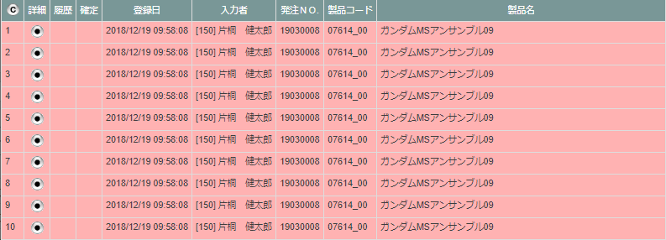

 | ・管理者モードOFF(2)

 | ・管理者モードOFF(3)

旧レイアウト

 | (1)
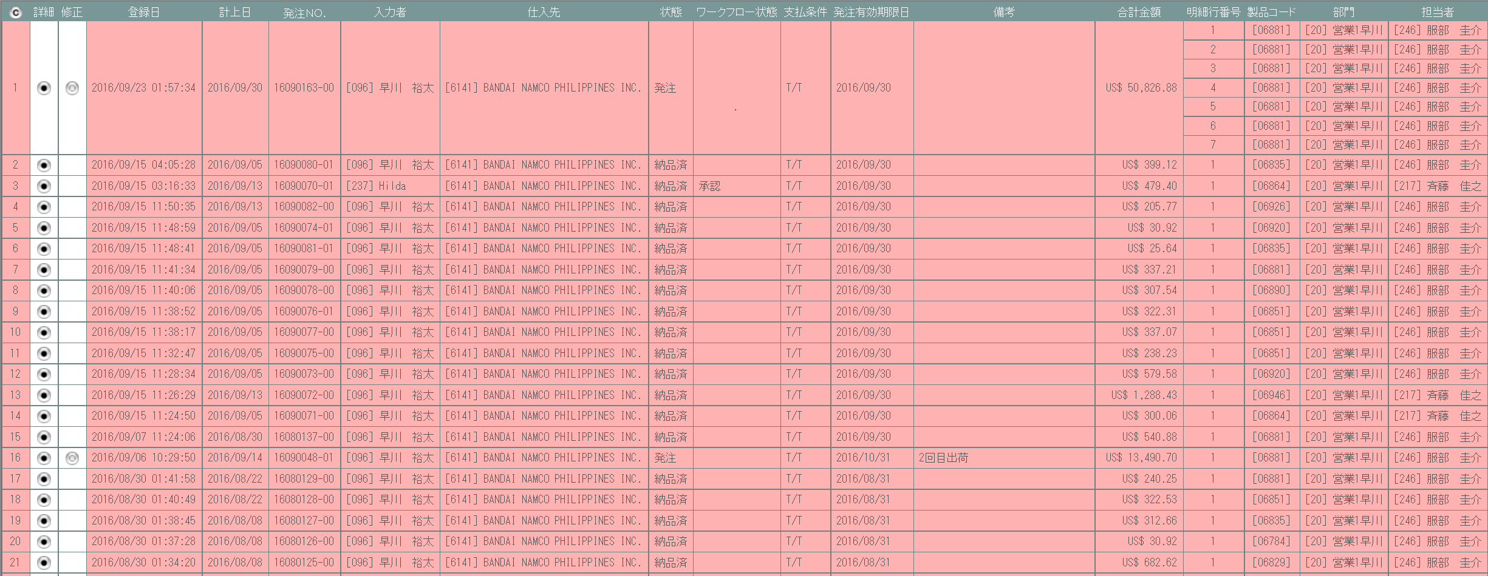

 | (2)
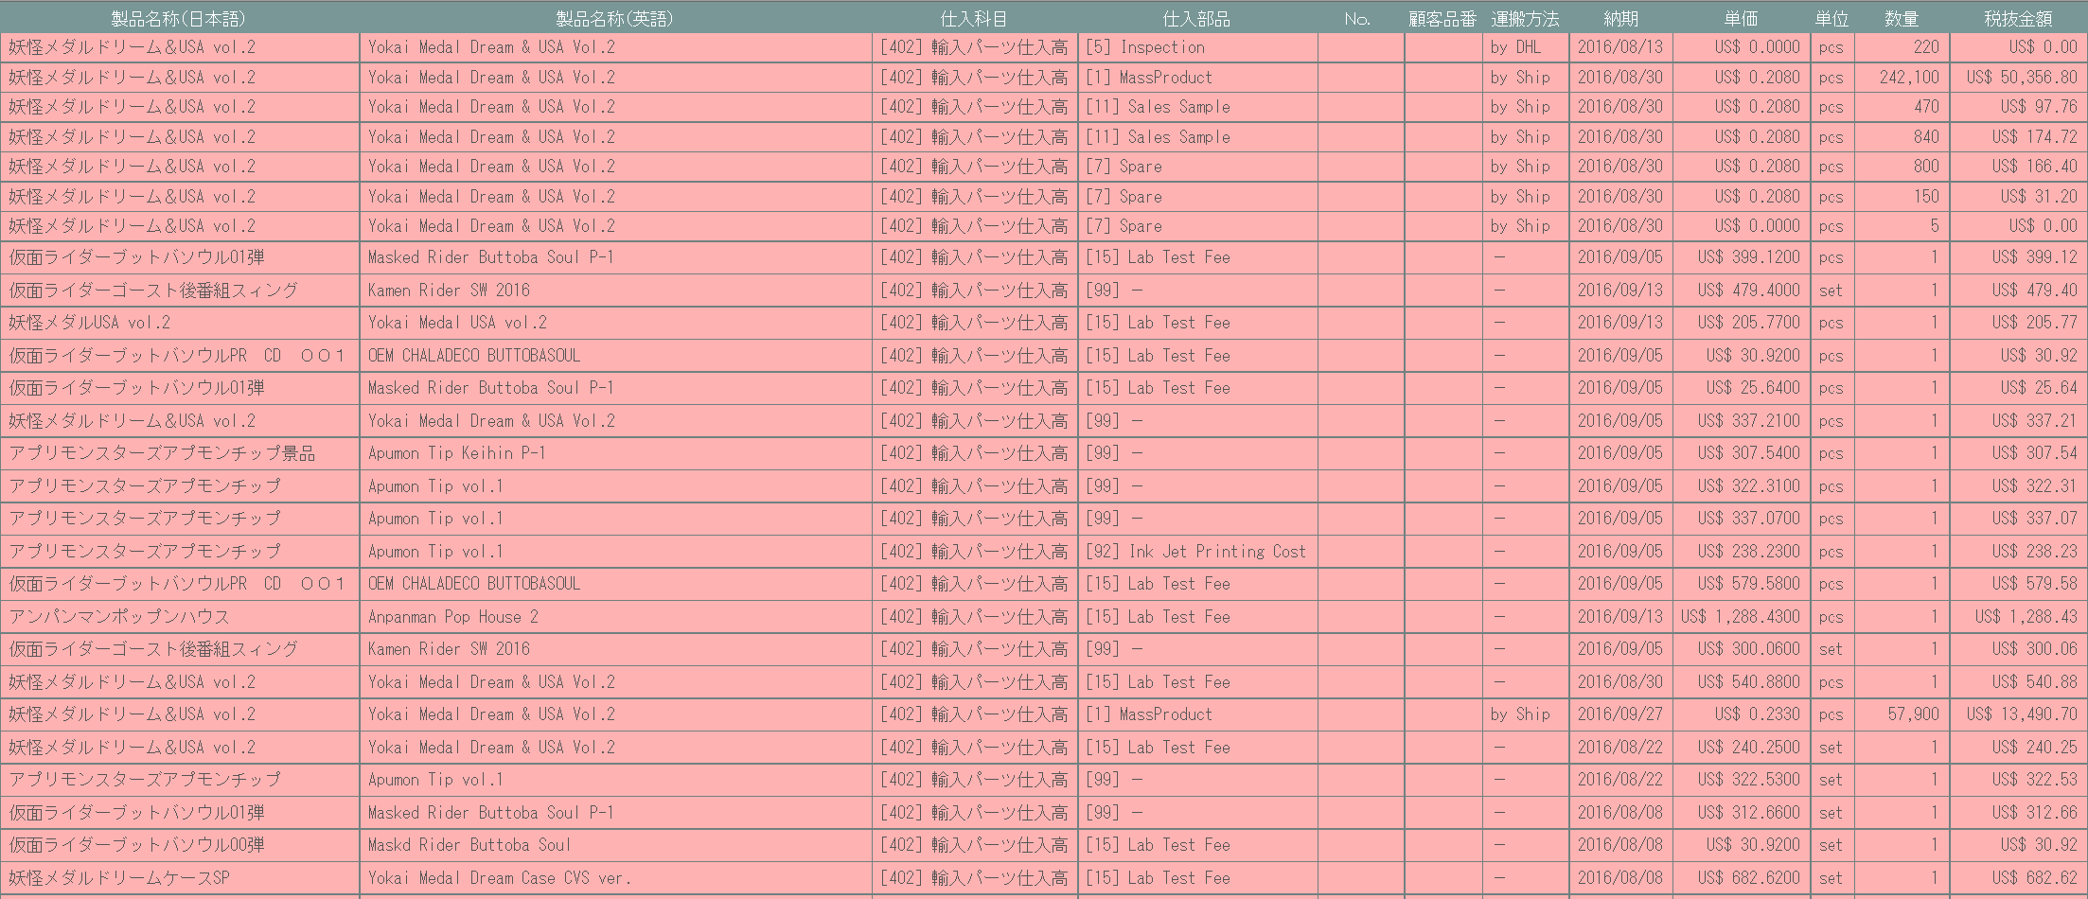

 | (3)
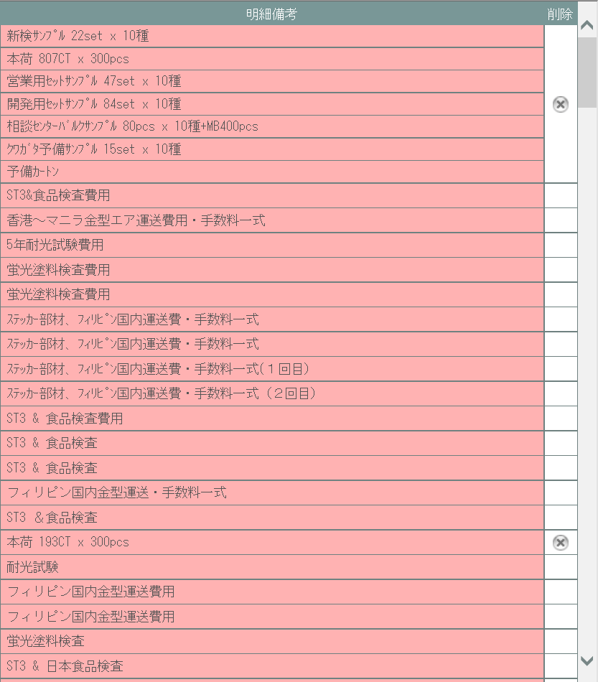

URL： |  | result/common.html(po/result/index3.php)
派生画面
1 | U-05-03-1 |  | 発注確定取消確認画面 |  |  | 確定取消する発注データを表示し、対象が正しいかの確認を促す画面。この画面は元画面(U-05-03)とは別ウィンドウで表示する。 複数の発注データが取消対象に指定された場合、対象データを件数分表示するが、取消ボタンは1つとし、対象ごとには表示しない。 |  |  |  |  |  |  |  |  |  |  |  | UPD 9/5
 |  |  |  |  |  | URL： |  | result/common.html(po/result/index3.php)
画面レイアウト
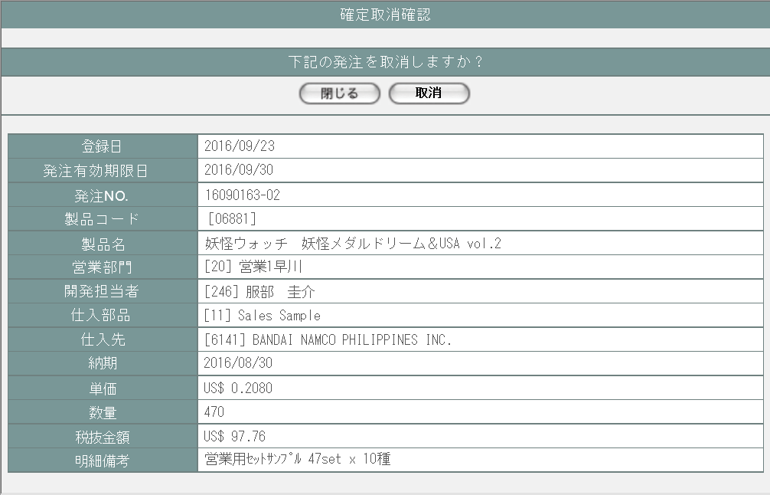

取消対象データ数分を縦に表示

2 | U-05-03-2 |  | 発注取消完了画面 |  |  |  |  |  |  |  |  |  |  |  |  |  |  | UPD 9/4
 |  |  |  |  |  | URL： |  | result/common.html
画面レイアウト

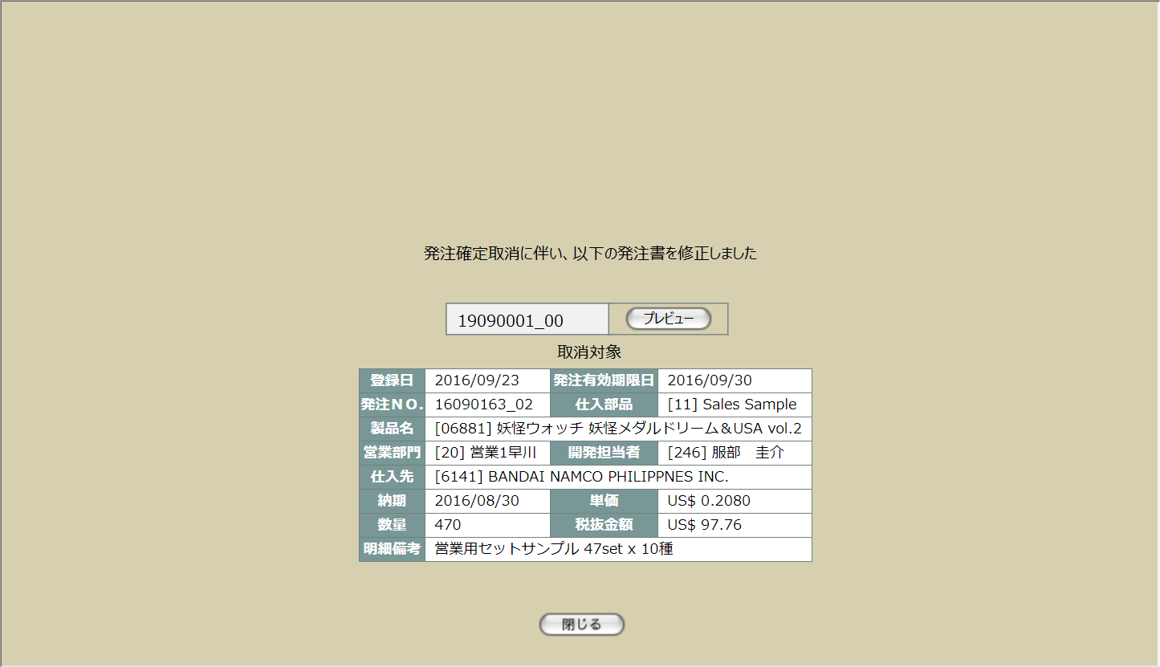

取消が発生した発注書内の明細の件数分表示
修正が発生した発注書の件数分表示

 |  |  |  |  |  |  |  |  |  |  |  |  |  |  |  |  |  | UPD 9/4

3 | U-05-03-3 |  | 取消エラー画面 |  |  | DBアクセスエラー等、発注の確定取消時にシステム的なエラーが発生したことを通知する画面。 確定取消確認画面(U-05-03-1)と同ダイアログで遷移する。

 |  |  |  |  |  | URL： |  | src/error/index.php
画面レイアウト



項目定義
No. | 名称 |  |  | 部品 |  |  | I/O |  | 必須 | 形式 |  |  | 桁数 | 下限 | 上限 | 初期値
U-05-03 新レイアウト・管理者モードOFF(1)
1 | コピー |  |  | ボタン |  |  | I |  | - | - |  |  | - | - | - | ボタン画像
2 | 詳細 |  |  | ボタン |  |  | I |  | - | - |  |  | - | - | - | ボタン画像
3 | 確定 |  |  | ボタン |  |  | O |  | - | - |  |  | - | - | - | m_order.lngorderstatuscodeが「1(仮発注)」 かつm_order.lngcustomercumpanycodeに紐づくm_company.strcompanydisplaycodeが「0000」以外の場合のみボタン画像
4 | 履歴 |  |  | ボタン |  |  | O |  | - | - |  |  | - | - | - | m_order.lngrevisionnoが「1」以上の場合のみ「〇」
6 | 発注ＮＯ. |  |  | ラベル |  |  | O |  | - | yymmxxxx(_rr) |  |  | 8(+2) | - | - | m_order.strordercode(+「_」+2桁固定m_order.lngrevisionno)
7 | 発注有効期限日 |  |  | ラベル |  |  | O |  | - | yyyy/mm/dd |  |  | 4+2+2 | - | - | t_orderdetail.lngorderno = t_purchaseorderdetail.lngorderno t_orderdetail.lngorderdetailno = t_purchaseorderdetail.lngorderdetailno t_orderdetail.lngorderrevisionno = t_purchaseorderdetail.lngorderrevisionno で外部結合したt_purchaseorderdetail.lngpurchaseorderno,lngrevisionnoが指すm_purchaseorder.dtmexpirationdate
8 | 製品コード |  |  | ラベル |  |  | O |  | - | xxxxx(_rr) |  |  | 5(+2) | - | - | t_orderdetail.strproductcode(+「_」+t_orderdetail.strrevisecode)
9 | 登録日 |  |  | ラベル |  |  | O |  | - | yyyy/mm/dd |  |  | 4+2+2 | - | - | m_order.dtminsertdate
10 | 入力者 |  |  | ラベル |  |  | O |  | - | コード+氏名 |  |  | - | - | - | m_order.lnginputusercode + m_user.struserdisplayname
11 | 製品名 |  |  | ラベル |  |  | O |  | - | - |  |  | - | - | - | m_product.strproductname
12 | 製品名（英語） |  |  | ラベル |  |  | O |  | - | - |  |  | - | - | - | m_product.strproductenglishname
13 | 営業部署 |  |  | ラベル |  |  | O |  | - | コード+部署名 |  |  | - | - | - | m_order.lnggroupcode + m_group.strgroupdisplayname
U-05-03 新レイアウト・管理者モードOFF(2)
14 | 開発担当者 |  |  | ラベル |  |  | O |  | - | コード+氏名 |  |  | - | - | - | m_order.lngusercode + m_user.struserdisplayname
15 | 仕入先 |  |  | ラベル |  |  | O |  | - | コード+社名 |  |  | - | - | - | m_order.lngcustomercompanycode + m_company.strcompanydisplayname
16 | 仕入科目 |  |  | ラベル |  |  | O |  | - | コード+科目名 |  |  | - | - | - | t_orderdetail.lngstocksubjectcode + m_stocksubject.strstocksubjectname
17 | 仕入部品 |  |  | ラベル |  |  | O |  | - | コード+部品名 |  |  | - | - | - | t_orderdetail.lngstockitemcode + m_stockitem.strstockitemname
18 | 納期 |  |  | ラベル |  |  | O |  | - | yyyy/mm/dd |  |  | 4+2+2 | - | - | t_orderdetail.dtmdeliverydate
19 | 状態 |  |  | ラベル |  |  | O |  | - | - |  |  | - | - | - | m_order.lngorderstatuscode
20 | 明細行番号 |  |  | ラベル |  |  | O |  | - | 半角数字 |  |  | - | - | - | t_orderdetail.lngsortkey
21 | 単価 |  |  | ラベル |  |  | O |  | - | 通貨単位+半角数字 |  |  | 14+4 | - | - | m_order.lngmonetaryunitcode + t_orderdetail.curproductprice
22 | 数量 |  |  | ラベル |  |  | O |  | - | 半角数字 |  |  | - | - | - | t_orderdetail.lngproductquantity
23 | 税抜金額 |  |  | ラベル |  |  | O |  | - | 通貨単位+半角数字 |  |  | 14+2 | - | - | m_order.lngmonetaryunitcode + t_orderdetail.cursubtotalprice
U-05-03 新レイアウト・管理者モードOFF(3)
24 | 備考 |  |  | ラベル |  |  | O |  | - | - |  |  | - | - | - | m_order.strnote ※1
25 | 明細備考 |  |  | ラベル |  |  | O |  | - | - |  |  | - | - | - | t_orderdetail.strnote ※2
26 | 確定取消 |  |  | ボタン |  |  | I |  | - | - |  |  | - | - | - | m_order.lngorderstatuscodeが「2」の場合のみボタン画像 ※3
U-05-03 新レイアウト・管理者モードON
27 | 削除済 |  |  | ラベル |  |  | O |  | - | - |  |  | - | - | - | m_order.lngrevisionnoが「-1」の場合のみ固定値「〇」
U-05-03-1
28 | 閉じる【1】 |  |  | ボタン |  |  | I |  | - | - |  |  | - | - | - | 固定値「閉じる」
29 | 取消 |  |  | ボタン |  |  | I |  | - | - |  |  | - | - | - | 固定値「取消」
30 | 発注データ |  |  | ラベル |  |  | O |  | - | - |  |  | - | - | - | -
U-05-03-2
31 | 完了メッセージ |  |  | ラベル |  |  | O |  | - | - |  |  | - | - | - | 固定値(画面レイアウト参照)
32 | プレビュー |  |  | ボタン |  |  | I |  | - | - |  |  | - | - | - | 固定値「プレビュー」
33 | 閉じる【2】 |  |  | ボタン |  |  | I |  | - | - |  |  | - | - | - | 固定値「閉じる」
34 | 発注データ |  |  | ラベル |  |  | O |  | - | - |  |  | - | - | - | -
U-05-03-3
35 | エラーメッセージ |  |  | ラベル |  |  | O |  | - | - |  |  | - | - | - | 固定値(画面レイアウト参照)
36 | 閉じる【3】 |  |  | ボタン |  |  | I |  | - | - |  |  | - | - | - | 固定値「閉じる」
 | ※1 | 見積原価計算書の明細行に記載されている備考とは別。発注書のフッタ等に出力する共通情報。
 | ※2 | 見積原価計算書の明細行に記載されている備考。発注書の明細行に製品名と一緒に出力される。
 | ※3 | ログインしているユーザの権限が「ユーザ」・「ゲスト」・「経理担当者」の場合、項目列ごと非表示となる

動作定義
No. | 項目 |  |  |  | 動作 |  |  |  |  |  | 処理
1 | コピー |  |  |  | クリック |  |  |  |  |  | 発注データ一覧表をHTML形式でクリップボードにテキストコピーする
2 | 詳細 |  |  |  | クリック |  |  |  |  |  | 発注詳細画面(U-05-04)を別ウィンドウで開く
3 | 確定 |  |  |  | クリック |  |  |  |  |  | 発注確定画面(U-05-05)を別ウィンドウで開く
5 | 履歴 |  |  |  | クリック |  |  |  |  |  | 前回以前の修正データの一覧表示有無を切り替える。
6 | 確定取消 |  |  |  | クリック |  |  |  |  |  | 発注確定取消確認画面(U-05-03-1)を別ウィンドウで開く
7 | 閉じる【1】 |  |  |  | クリック |  |  |  |  |  | 本画面(U-05-03-1)を閉じて発注一覧画面(U-05-03)表示状態に戻る
8 | 取消 |  |  |  | クリック |  |  |  |  |  | 処理定義「確定取消」を実行する。 DBにアクセスして発注確定取消処理を行う。結果によって取消完了画面(U-05-03-2)または取消エラー画面(U-05-03-3)に同ウィンドウで遷移する
9 | プレビュー |  |  |  | クリック |  |  |  |  |  | POプレビュー画面(U-05-05-3)を別ウィンドウで表示する
10 | 閉じる【2】 |  |  |  | クリック |  |  |  |  |  | 本画面(U-05-03-2)を閉じて発注一覧画面(U-05-03)をリロードする
11 | 閉じる【3】 |  |  |  | クリック |  |  |  |  |  | 本画面(U-05-03-3)を閉じて発注一覧画面(U-05-03)表示状態に戻る

処理定義
No. | 処理名 |  |  |  |  | 処理内容
1 | 確定取消 |  |  |  |  | 1 | 起動時に受け取った発注明細の件数分について、同一のトランザクション内にて2～5の処理を繰り返す。 エラーが発生した場合はロールバックして全件の更新処理を破棄した後に取消エラー画面(U-05-03-3)に同ウィンドウで遷移する。 エラーメッセージ：「データベースの更新に失敗しました」 |  |  |  |  |  |  |  |  |  |  | UPD 9/5
 |  |  |  |  |  | 2 | 確定取消対象となった発注明細に紐づく発注書マスタの発注書番号、リビジョン番号を取得する。
 |  |  |  |  |  | 3 | 確定取消となった発注明細に紐づく発注マスタの発注ステータスを「仮発注」に更新する。
 |  |  |  |  |  | 4 | 1で取得した発注書番号、リビジョン番号に該当し、かつ確定取消となった発注明細に該当しない発注書明細を表示用ソートキーの昇順に取得した結果を基に、以下の仕様で新規の発注書明細を発注書明細テーブルに登録する。この時、取得した発注書明細の小計の合計も算出しておく。 発注書明細の取得または登録に失敗した場合は、取消エラー画面(U-05-03-3)に同ウィンドウで遷移する。
 |  |  |  |  |  |  | 項目 |  |  |  |  | 値
 |  |  |  |  |  |  | 発注書番号 |  |  |  |  | 1で取得した発注書番号
 |  |  |  |  |  |  | 発注書明細番号 |  |  |  |  | 取得した発注書明細番号
 |  |  |  |  |  |  | リビジョン番号 |  |  |  |  | 1で取得したリビジョン番号+1
 |  |  |  |  |  |  | 発注番号 |  |  |  |  | 取得した発注番号
 |  |  |  |  |  |  | 発注明細番号 |  |  |  |  | 取得した発注明細番号
 |  |  |  |  |  |  | 発注リビジョン番号 |  |  |  |  | 取得した発注リビジョン番号
 |  |  |  |  |  |  | 仕入科目コード |  |  |  |  | 取得した仕入科目コード
 |  |  |  |  |  |  | 仕入部品コード |  |  |  |  | 取得した仕入部品コード
 |  |  |  |  |  |  | 仕入部品名 |  |  |  |  | 取得した仕入部品名
 |  |  |  |  |  |  | 運搬方法コード |  |  |  |  | 取得した運搬方法コード
 |  |  |  |  |  |  | 運搬方法名 |  |  |  |  | 取得した運搬方法名
 |  |  |  |  |  |  | 単価 |  |  |  |  | 取得した単価
 |  |  |  |  |  |  | 数量 |  |  |  |  | 取得した数量
 |  |  |  |  |  |  | 単位コード |  |  |  |  | 取得した単位コード
 |  |  |  |  |  |  | 単位 |  |  |  |  | 取得した単位
 |  |  |  |  |  |  | 小計 |  |  |  |  | 取得した小計
 |  |  |  |  |  |  | 納品日 |  |  |  |  | 取得した納品日
 |  |  |  |  |  |  | 明細備考 |  |  |  |  | 取得した明細備考
 |  |  |  |  |  |  | 表示用ソートキー |  |  |  |  | 発注書明細の書き込み回数+1
 |  |  |  |  |  | 5 | 以下の仕様で発注書マスタを新規登録する。 登録に失敗した場合は、取消エラー画面(U-05-03-3)に同ウィンドウで遷移する
 |  |  |  |  |  |  | 項目 |  |  |  |  | 値
 |  |  |  |  |  |  | 発注書番号 |  |  |  |  | 1で取得した発注書番号
 |  |  |  |  |  |  | リビジョン番号 |  |  |  |  | 1で取得したリビジョン番号+1
 |  |  |  |  |  |  | 発注コード |  |  |  |  | 1で取得した発注書番号、リビジョン番号で取得した発注書マスタの同項目
 |  |  |  |  |  |  | 仕入先コード |  |  |  |  | 1で取得した発注書番号、リビジョン番号で取得した発注書マスタの同項目
 |  |  |  |  |  |  | 仕入先名 |  |  |  |  | 1で取得した発注書番号、リビジョン番号で取得した発注書マスタの同項目
 |  |  |  |  |  |  | 仕入先社名 |  |  |  |  | 1で取得した発注書番号、リビジョン番号で取得した発注書マスタの同項目
 |  |  |  |  |  |  | 仕入先住所 |  |  |  |  | 1で取得した発注書番号、リビジョン番号で取得した発注書マスタの同項目
 |  |  |  |  |  |  | 仕入先電話番号 |  |  |  |  | 1で取得した発注書番号、リビジョン番号で取得した発注書マスタの同項目
 |  |  |  |  |  |  | 仕入先FAX番号 |  |  |  |  | 1で取得した発注書番号、リビジョン番号で取得した発注書マスタの同項目
 |  |  |  |  |  |  | 製品コード |  |  |  |  | 1で取得した発注書番号、リビジョン番号で取得した発注書マスタの同項目
 |  |  |  |  |  |  | 再販コード |  |  |  |  | 1で取得した発注書番号、リビジョン番号で取得した発注書マスタの同項目
 |  |  |  |  |  |  | 製品名 |  |  |  |  | 1で取得した発注書番号、リビジョン番号で取得した発注書マスタの同項目
 |  |  |  |  |  |  | 製品名（英語） |  |  |  |  | 1で取得した発注書番号、リビジョン番号で取得した発注書マスタの同項目
 |  |  |  |  |  |  | 発注有効期限日 |  |  |  |  | 1で取得した発注書番号、リビジョン番号で取得した発注書マスタの同項目
 |  |  |  |  |  |  | 通貨コード |  |  |  |  | 1で取得した発注書番号、リビジョン番号で取得した発注書マスタの同項目
 |  |  |  |  |  |  | 通貨単位名称 |  |  |  |  | 1で取得した発注書番号、リビジョン番号で取得した発注書マスタの同項目
 |  |  |  |  |  |  | 通貨単位 |  |  |  |  | 1で取得した発注書番号、リビジョン番号で取得した発注書マスタの同項目
 |  |  |  |  |  |  | 通貨レートコード |  |  |  |  | 1で取得した発注書番号、リビジョン番号で取得した発注書マスタの同項目
 |  |  |  |  |  |  | 通貨レート名 |  |  |  |  | 1で取得した発注書番号、リビジョン番号で取得した発注書マスタの同項目
 |  |  |  |  |  |  | 支払条件コード |  |  |  |  | 1で取得した発注書番号、リビジョン番号で取得した発注書マスタの同項目
 |  |  |  |  |  |  | 支払条件名 |  |  |  |  | 1で取得した発注書番号、リビジョン番号で取得した発注書マスタの同項目
 |  |  |  |  |  |  | 営業部署コード |  |  |  |  | 1で取得した発注書番号、リビジョン番号で取得した発注書マスタの同項目
 |  |  |  |  |  |  | 営業部署名 |  |  |  |  | 1で取得した発注書番号、リビジョン番号で取得した発注書マスタの同項目
 |  |  |  |  |  |  | 署名画像ファイル名 |  |  |  |  | 営業部署コードに紐づく署名マスタの同項目
 |  |  |  |  |  |  | 開発担当者コード |  |  |  |  | 1で取得した発注書番号、リビジョン番号で取得した発注書マスタの同項目
 |  |  |  |  |  |  | 開発担当者名 |  |  |  |  | 1で取得した発注書番号、リビジョン番号で取得した発注書マスタの同項目
 |  |  |  |  |  |  | 納品場所コード |  |  |  |  | 1で取得した発注書番号、リビジョン番号で取得した発注書マスタの同項目
 |  |  |  |  |  |  | 納品場所名 |  |  |  |  | 1で取得した発注書番号、リビジョン番号で取得した発注書マスタの同項目
 |  |  |  |  |  |  | 合計金額 |  |  |  |  | 3で取得した発注書明細の小計の合計
 |  |  |  |  |  |  | 作成日 |  |  |  |  | 1で取得した発注書番号、リビジョン番号で取得した発注書マスタの同項目
 |  |  |  |  |  |  | 入力者コード |  |  |  |  | 1で取得した発注書番号、リビジョン番号で取得した発注書マスタの同項目
 |  |  |  |  |  |  | 入力者名 |  |  |  |  | 1で取得した発注書番号、リビジョン番号で取得した発注書マスタの同項目
 |  |  |  |  |  |  | 備考 |  |  |  |  | 1で取得した発注書番号、リビジョン番号で取得した発注書マスタの同項目
 |  |  |  |  |  |  | 発注書全枚数 |  |  |  |  | 1で取得した発注書番号、リビジョン番号+1である発注書明細の件数と1ページ当たりの枚数でから算出 |  |  |  |  |  | UPD 9/4
 |  |  |  |  |  |  | 印刷回数 |  |  |  |  | 0
 |  |  |  |  |  | 6 | 取消完了画面(U-05-03-2)に遷移する。

発注確定
画面定義
共通情報 |  |  | プロジェクト名 |  | 株式会社クワガタ様向け KID'S 受発注機能改修 |  |  |  |  |  |  |  |  |  | 作成者 | solcom
 |  |  | システム名 |  | Kuwagata Integrated Dealing System (KID'S) |  |  |  |  |  |  |  |  |  | 作成日付 | 2019-02-19
 |  |  | 工程名 |  | 基本設計 |  |  |  |  |  |  |  |  |  | バージョン | 0.6
 |  |  | ドキュメントID |  | KIDS0002 |  |  |  |  |  |  |  |  |  | 更新者
 |  |  | ドキュメント名 |  | 基本設計 画面設計書 |  |  |  |  |  |  |  |  |  | 更新日付
書誌情報 |  |  | 画面ID |  | U-05-05
 |  |  | 画面の名称 |  | 発注確定画面
 |  |  | 概要 |  | 仮発注状態の発注データに発注有効期限日を登録して発注状態に変更する。この画面は前画面(「発注一覧画面」U-05-03または「見積原価プレビュー画面」U-03-06)とは別ウィンドウで表示する。

URL： |  | po/regist/index.php
画面レイアウト
新レイアウト
ヘッダ・フッタ情報入力部

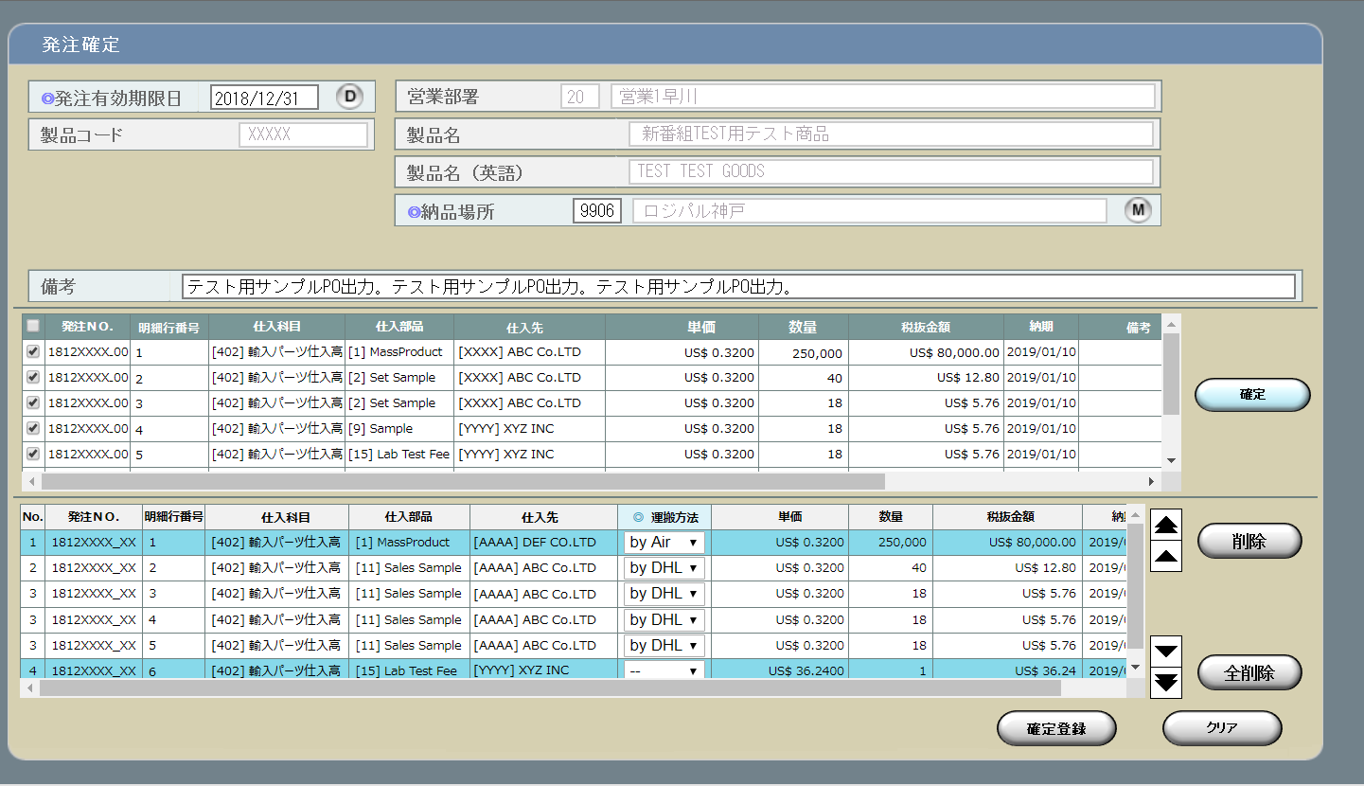

確定対象明細行選択部

明細行操作部

明細情報入力部

旧レイアウト

 | ・ヘッダ
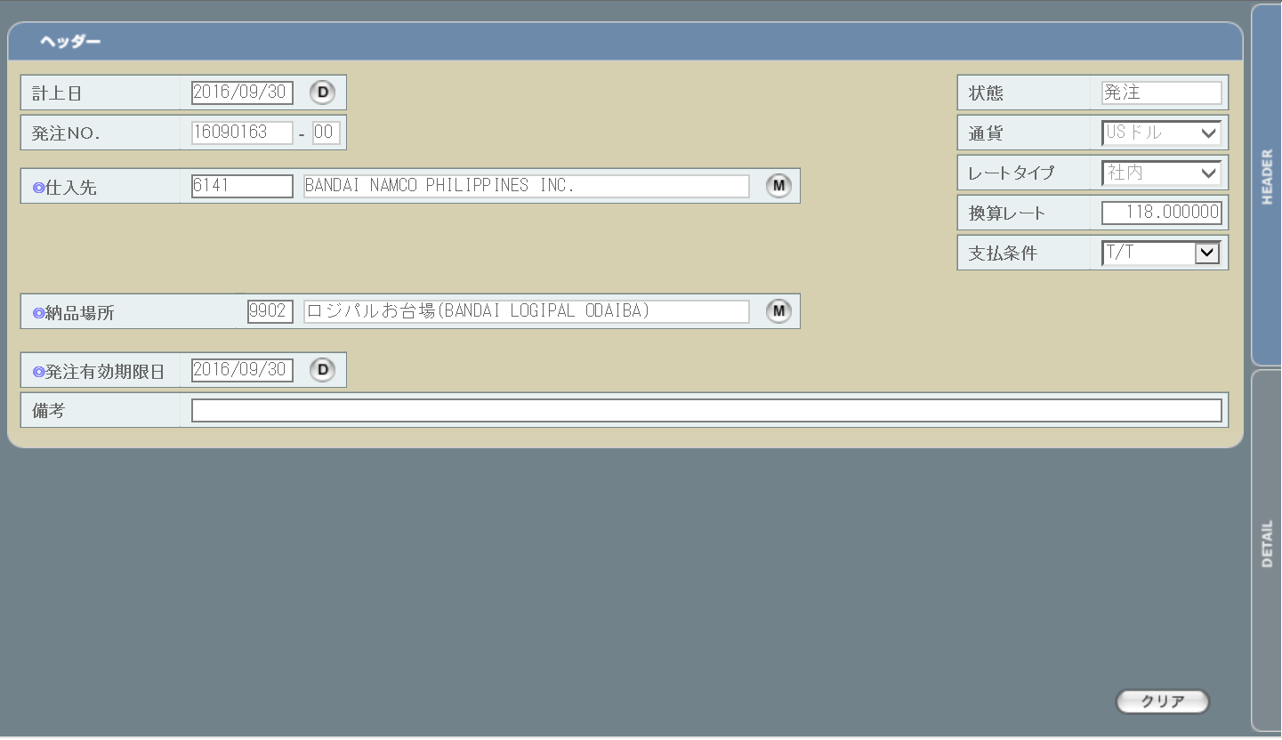

 | ・明細行
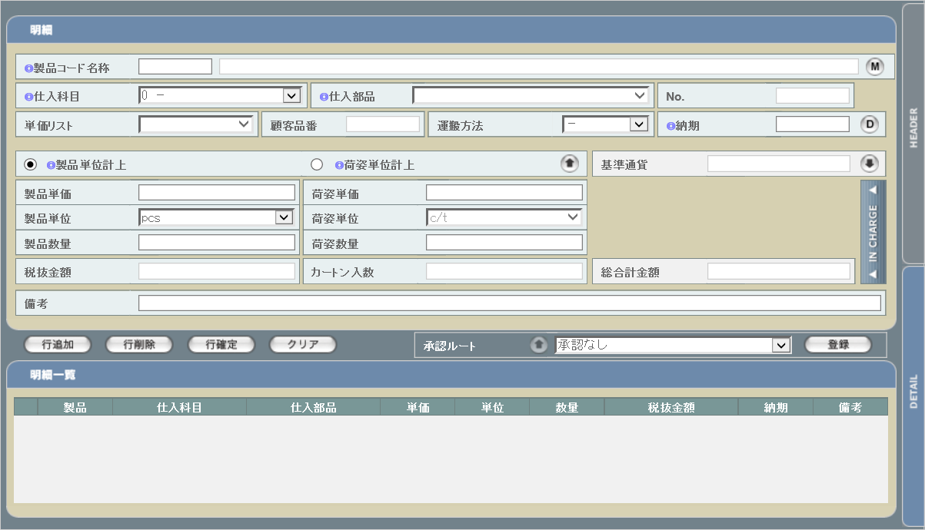

派生画面
1 | U-05-05-1 |  | 検索条件設定 |  |  | 発注データの検索条件を設定する画面。この画面は前画面(U-05-05)とは別ウィンドウで表示する。

2 | U-05-05-2 |  | エラーダイアログ |  |  | 日付・製品コード等、入力値のフォーマットに制限がある項目においてバリデーションエラーが発生した場合に通知する画面。この画面は前画面(U-05-05-1)上に表示するJavaScript制御のアラートボックスである。

画面レイアウト

 |  |  |  |  |  |  | ・Google Chromeの場合 |  |  |  |  |  |  | ・Microsoft Edgeの場合


3 | U-05-05-3 |  | POプレビュー画面 |  |  | 注文書(PO)のプレビューを表示する画面。1ページあたりの最大明細数は5件である。 この画面は前画面(U-05-05-4)とは別ウィンドウで表示する。
 |  |  |  |  |  | URL： |  | po/regist/preview.php
画面レイアウト

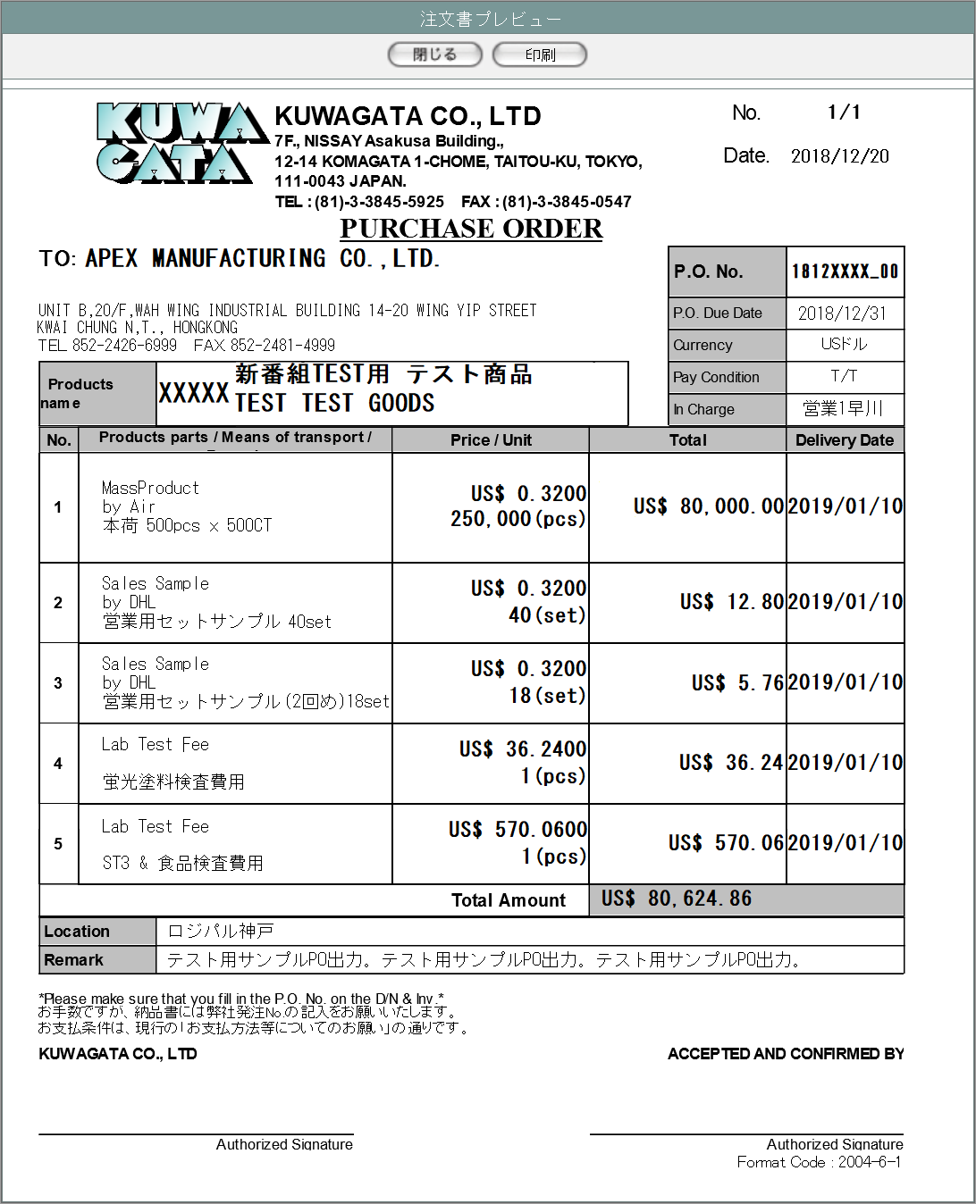

4 | U-05-05-4 |  | 発注確定完了画面 |  |  | 発注有効期限日・納品場所・運送方法・単位の登録及び発注データのステータス更新がエラーなく終了したことを通知する画面。この画面は前画面(U-05-05)と同ウィンドウで遷移する。

 |  |  |  |  |  | URL： |  | result/common.html
画面レイアウト

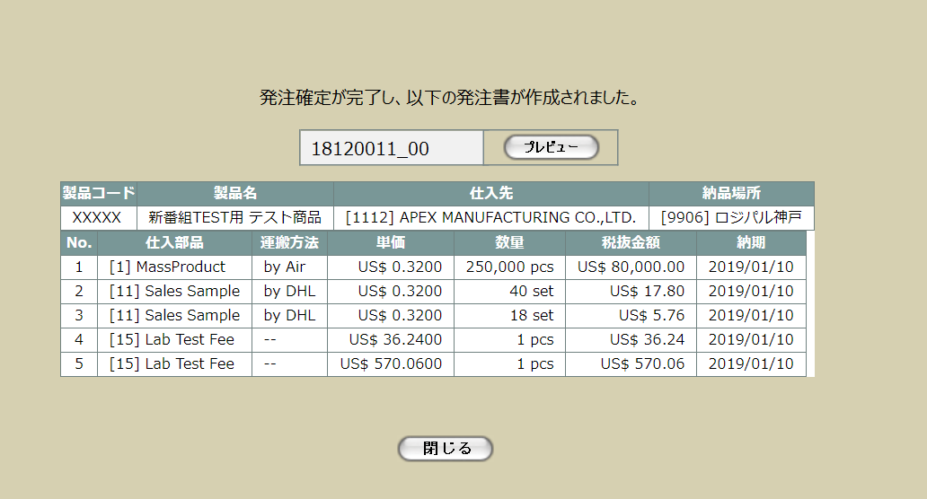

 |  |  |  |  |  |  |  |  |  |  |  |  |  |  |  |  | UPD 9/4

作成された発注書数分表示

5 | U-05-05-5 |  | 発注確定エラー |  |  | 発注有効期限日・納品場所・運送方法・単位の登録時にエラーが発生したことを通知する画面。この画面はU-05-05からは別ウィンドウ、U-05-05-3からは同ウィンドウで表示する。

 |  |  |  |  |  | URL： |  | src/error/index.php
画面レイアウト



項目定義
No. | 名称 |  |  | 部品 |  |  | I/O |  | 必須 | 形式 |  | 桁数 | 下限 | 上限 | 初期値
U-05-05 新レイアウト
ヘッダ・フッタ情報入力部
1 | 発注No. |  |  | テキストボックス |  |  | O |  | - | yymmxxxx ※1 編集不可 |  | 8 | 0000 ※2 | 9999 ※2 | m_order..strordercode |  | UPD 9/4
2 | 発注No.枝番 |  |  | テキストボックス |  |  | O |  | - | 半角数字 編集不可 |  | 2 | 00 | 99 | t_orderdetail.lngrevisionno |  | UPD 9/4
3 | 発注有効期限日 |  |  | テキストボックス |  |  | I |  | 〇 | yyyy/mm/dd |  | - | - | - | m_order.dtmexpirationdate
4 | カレンダーボタン |  |  | ボタン |  |  | I |  | - | - |  | - | - | - | ボタン画像
5 | 製品コード |  |  | テキストボックス |  |  | O |  | - | 半角数字 編集不可 |  | 5 | - | - | t_orderdetail.strproductcode
6 | 支払条件 |  |  | プルダウン |  |  | I |  | - | - |  | - | - | - | m_payconditionより取得 |  | UPD 9/4
7 | 通貨 |  |  | プルダウン |  |  | O |  | - | 編集不可 |  | - | ｖm_order. | - | m_order.lngmonetaryunitcodeでm_monetaryunitより取得 |  | UPD 9/4
8 | 仕入先コード |  |  | テキストボックス |  |  | O |  | - | 半角数字 編集不可 |  | 4 | - | - | m_order.lngcustomercompanycodeでm_companyより取得したstrcompanydisplaycode |  | UPD 9/4
9 | 仕入先名 |  |  | テキストボックス |  |  | O |  | - | 編集不可 |  | - | - | - | m_order.lngcustomercompanycodeでm_companyより取得したstrcompanydisplayname |  | UPD 9/4
10 | 営業部署コード |  |  | テキストボックス |  |  | O |  | - | 半角英数字 編集不可 |  | 2 | - | - | m_order.lnggroupcodeでm_groupより取得したstrgroupdisplaycode
11 | 営業部署名 |  |  | テキストボックス |  |  | O |  | - | 編集不可 |  | - | - | - | m_order.lnggroupcodeでm_groupより取得したstrgroupdisplayname
12 | 製品名 |  |  | テキストボックス |  |  | O |  | - | 編集不可 |  | - | - | - | t_orderdetail.strproductcodeでm_productより取得したstrproductname
13 | 製品名（英語） |  |  | テキストボックス |  |  | O |  | - | 編集不可 |  | - | - | - | t_orderdetail.strproductcodeでm_productより取得したstrproductenglishname
14 | 納品場所コード |  |  | テキストボックス |  |  | I |  | 〇 | 半角数字 |  | 4 | - | - | -
15 | 納品場所名 |  |  | テキストボックス |  |  | O |  | - | - |  | - | - | - | 納品場所コードでm_company.strcompanydisplaycodeに紐づくm_company.strcompanydisplayname
16 | 納品場所検索 |  |  | ボタン |  |  | I |  | - | - |  | - | - | - | ボタン画像
17 | 備考 |  |  | テキストボックス |  |  | I |  | - | - |  | - | - | - | -
確定対象明細行選択部 （表示対象は、引数で受け取った発注番号（複数件）と同じ製品コード（複数発注番号の間でも同一）、再販コードであり、発注ステータスが「1:仮発注」である発注マスタ、発注明細テーブル） |  |  |  |  |  |  |  |  |  |  |  |  |  |  |  |  | UPD 9/4
18 | 全件選択チェック |  |  | チェックボックス |  |  | I |  | - | - |  | - | - | - | OFF
19 | 確定選択 |  |  | チェックボックス |  |  | I |  | - | - |  | - | - | - | OFF
20 | 発注No. |  |  | ラベル |  |  | O |  | - | yymmxxxx_nn |  | 9 | - | - | m_order.strordercode + 「_」 + t_orderdetail.lngrevisionno
21 | 明細行番号 |  |  | ラベル |  |  | O |  | - | - |  | - | - | - | t_orderdetail.lngorderdetailno
22 | 仕入科目 |  |  | ラベル |  |  | O |  | - | - |  | - | - | - | [ + t_orderdetail.lngstocksubjectcode +]+ m_stocksubjectより取得したstrstocksubjectname
23 | 仕入部品 |  |  | ラベル |  |  | O |  | - | - |  | - | - | - | [ + t_orderdetail.lngstockitemcode + ] + m_stockitemより取得したstrstockitemname
24 | 仕入先 |  |  | ラベル |  |  | O |  | - | - |  | - | - | - | m_order.lngcustomercompanycodeでm_companyより取得した [ + strcompanydisplaycode + ] + strcompanydisplayname |  | UPD 9/4
25 | 単価 |  |  | ラベル |  |  | O |  | - | 半角数字 |  | - | - | - | t_orderdetail.curproductprice
26 | 数量 |  |  | ラベル |  |  | O |  | - | 半角数字 |  | - | - | - | t_orderdetail.lngproductquantity
27 | 税抜金額 |  |  | ラベル |  |  | O |  | - | 半角数字 |  | 14+4 | - | - | t_orderdetail.cursubtotalprice
28 | 納期 |  |  | ラベル |  |  | O |  | - | yyyy/mm/dd |  | - | - | - | t_orderdetail.dtmdeliverydate
29 | 備考 |  |  | ラベル |  |  | O |  | - | - |  | - | - | - | t_orderdetail.strnote
30 | 検索条件変更 |  |  | ボタン |  |  | I |  | - | - |  | - | - | - | 固定値「検索条件変更」
31 | 追加 |  |  | ボタン |  |  | I |  | - | - |  | - | - | - | 固定値「追加」
明細情報入力部（初期表示では、起動時にパラメータで受け取った発注番号（複数あり）のデータを表示する） ※画面イメージでは表示されていない（横スクロールで表示できる）項目もあるが、以下の項目を列として表示する） |  |  |  |  |  |  |  |  |  |  |  |  |  |  |  |  | UPD 9/4
32 | No. |  |  | ラベル |  |  | O |  | - | 半角数字 編集不可 |  | - | - | - | -
32 | 発注No. |  |  | ラベル |  |  | O |  | - | yymmxxxx_nn |  | 9 | - | - | m_order.stsrordercode + 「_」 + t_orderdetail.lngrevisionno
33 | 明細行番号 |  |  | ラベル |  |  | O |  | - | - |  | - | - | - | t_orderdetail.lngorderdetailno
34 | 仕入科目 |  |  | ラベル |  |  | O |  | - | - |  | - | - | - | t_orderdetail.lngstocksubjectcodeでm_stocksubjectより取得したstrstocksubjectname
35 | 仕入部品 |  |  | ラベル |  |  | O |  | - | - |  | - | - | - | t_orderdetail.lngstocksubjectcode・t_orderdetail.lngstockitemcodeでm_stockitemより取得 |  | UPD 9/4
36 | 仕入先 |  |  | ラベル |  |  | O |  | - | - |  | - | - | - | m_order.lngcustomercompanycodeでm_companyより取得したstrcompanydisplaycodeとstrcompanydisplayname
37 | 運搬方法 |  |  | プルダウン |  |  | I |  | 〇 | - |  | - | - | - | -
38 | 単価 |  |  | ラベル |  |  | O |  | - | 半角数字 |  | 14+4 | - | - | t_orderdetail.curproductprice
39 | 数量 |  |  | ラベル |  |  | O |  | - | 半角数字 |  | - | - | - | t_orderdetail.lngproductquantity
40 | 税抜価格 |  |  | ラベル |  |  | O |  | - | 半角数字 |  | 14+4 | - | - | t_orderdetail.cursubtotalprice
41 | 納期 |  |  | ラベル |  |  | O |  | - | yyyy/mm/dd |  | 4+2+2 | - | - | t_orderdetail.dtmdeliverydate
42 | 明細備考 |  |  | ラベル |  |  | O |  | - | - |  | - | - | - | t_orderdetail.strnote
明細行操作部
43 | 最上行へ移動 |  |  | ボタン |  |  | I |  | - | - |  | - | - | - | ボタン画像
44 | 上の行へ移動 |  |  | ボタン |  |  | I |  | - | - |  | - | - | - | ボタン画像
45 | 下の行へ移動 |  |  | ボタン |  |  | I |  | - | - |  | - | - | - | ボタン画像
46 | 最下行へ移動 |  |  | ボタン |  |  | I |  | - | - |  | - | - | - | ボタン画像
47 | 削除 |  |  | ボタン |  |  | I |  | - | - |  | - | - | - | 固定値「削除」
48 | 全削除 |  |  | ボタン |  |  | I |  | - | - |  | - | - | - | 固定値「全削除」
49 | 確定登録 |  |  | ボタン |  |  | I |  | - | - |  | - | - | - | 固定値「確定登録」
50 | クリア |  |  | ボタン |  |  | I |  | - | - |  | - | - | - | 固定値「クリア」
U-05-05-2
51 | エラーメッセージ |  |  | ラベル |  |  | O |  | - | - |  | - | - | - | 下記エラーメッセージ参照
52 | OK |  |  | ボタン |  |  | I |  | - | - |  | - | - | - | 固定値「OK」 |  | UPD 9/4
U-05-05-3（POの内容の表示仕様については、シート「発注書・DB項目対比表」を参照）
53 | 閉じる【1】 |  |  | ボタン |  |  | I |  | - | - |  | - | - | - | 固定値「閉じる」
54 | 印刷 |  |  | ボタン |  |  | I |  | - | - |  | - | - | - | 固定値「印刷」 |  | UPD 9/4
55 | 発注書通し番号 |  |  | ラベル |  |  | O |  | - | - |  | - | - | - | 発行中の明細行数÷5(端数切り上げ) |  | UPD 9/4
56 | 発注書全枚数 |  |  | ラベル |  |  | O |  | - | - |  | - | - | - | 全明細行数÷5(端数切り上げ) |  | UPD 9/4
57 | 発行日 |  |  | ラベル |  |  | O |  | - | - |  | - | - | - | 作業日 |  | UPD 9/4
58 | 仕入先名 |  |  | ラベル |  |  | O |  | - | - |  | - | - | - | m_order.lngcustomercompanycodeでm_company.strcompanyabbreviationを取得 |  | UPD 9/4
59 | 仕入先住所 |  |  | ラベル |  |  | O |  | - | - |  | - | - | - | m_order.lngcustomercompanycodeでm_company.straddress1、straddress2、straddress3、straddress4を取得 |  | UPD 9/4
60 | 仕入先電話番号 |  |  | ラベル |  |  | O |  | - | - |  | - | - | - | m_order.lngcustomercompanycodeでm_company.strtel1を取得 |  | UPD 9/4
61 | 仕入先FAX番号 |  |  | ラベル |  |  | O |  | - | - |  | - | - | - | m_order.lngcustomercompanycodeでm_company.strfax1を取得 |  | UPD 9/4
62 | 発注No. |  |  | ラベル |  |  | O |  | - | - |  | - | - | - | m_order.stsrordercode + t_orderdetail.lngrevisionno |  | UPD 9/4
63 | 発注有効期限日 |  |  | ラベル |  |  | O |  | - | - |  | - | - | - | m_order.dtmexpirationdate |  | UPD 9/4
64 | 通貨 |  |  | ラベル |  |  | O |  | - | - |  | - | - | - | m_order.lngmonetaryunitcodeでm_monetaryunit.strmonetaryunitsignを取得 |  | UPD 9/4
65 | 支払条件 |  |  | ラベル |  |  | O |  | - | - |  | - | - | - | m_order.lngpayconditioncodeでm_paycondition.strpayconditionnameを取得 |  | UPD 9/4
66 | 営業部署 |  |  | ラベル |  |  | O |  | - | - |  | - | - | - | m_order.lnggroupcodeでm_group.strgroupdisplaynameを取得 |  | UPD 9/4
67 | 製品コード |  |  | ラベル |  |  | O |  | - | - |  | - | - | - | t_orderdetail.strproductcode |  | UPD 9/4
68 | 製品名 |  |  | ラベル |  |  | O |  | - | - |  | - | - | - | t_orderdetail.strproductcodeでm_product.strproductnameを取得 |  | UPD 9/4
69 | 製品名（英語） |  |  | ラベル |  |  | O |  | - | - |  | - | - | - | t_orderdetail.strproductcodeでm_product.strproductenglishnameを取得 |  | UPD 9/4
70 | 仕入部品 |  |  | ラベル |  |  | O |  | - | - |  | - | - | - | t_orderdetail.lngstockitemcodeとt_orderdetail.lngstocksubjectcodeでm_stockitem.strstockitemnameを取得 |  | UPD 9/4
71 | 運搬方法 |  |  | ラベル |  |  | O |  | - | - |  | - | - | - | t_orderdetail.lngdeliverymethodcodeでm_deliverymethod.strdeliverymethodnameを取得 |  | UPD 9/4
72 | 明細備考 |  |  | ラベル |  |  | O |  | - | - |  | - | - | - | t_orderdetail.strnote |  | UPD 9/4
73 | 単価 |  |  | ラベル |  |  | O |  | - | - |  | - | - | - | m_order.lngmonetaryunitcodeで取得したm_monetaryunit.strmonetaryunitsign + t_orderdetail.curproductprice |  | UPD 9/4
74 | 数量 |  |  | ラベル |  |  | O |  | - | - |  | - | - | - | t_orderdetail.lngproductquantity |  | UPD 9/4
75 | 単位 |  |  | ラベル |  |  | O |  | - | - |  | - | - | - | t_orderdetail.lngproductunitcodeでm_productunit.strproductunitnameを取得 |  | UPD 9/4
76 | 税抜金額 |  |  | ラベル |  |  | O |  | - | - |  | - | - | - | m_order.lngmonetaryunitcodeで取得したm_monetaryunit.strmonetaryunitsign + t_orderdetail.cursubtotalprice |  | UPD 9/4
77 | 納期 |  |  | ラベル |  |  | O |  | - | - |  | - | - | - | t_orderdetail.dtmdeliverydate |  | UPD 9/4
78 | 合計金額 |  |  | ラベル |  |  | O |  | - | - |  | - | - | - | m_order.lngmonetaryunitcodeで取得したm_monetaryunit.strmonetaryunitsign + m_order.curtotalprice |  | UPD 9/4
79 | 納品場所 |  |  | ラベル |  |  | O |  | - | - |  | - | - | - | m_order.lngdeliveryplacecodeでm_company.strcompanydisplaynameを取得 |  | UPD 9/4
80 | 備考 |  |  | ラベル |  |  | O |  | - | - |  | - | - | - | m_order.strnote
U-05-05-4
81 | 完了メッセージ |  |  | ラベル |  |  | O |  | - | - |  | - | - | - | 固定値(画面レイアウト参照)
82 | 発注データ |  |  | ラベル |  |  | O |  | - | - |  | - | - | - | -
83 | 発注No. |  |  | ラベル |  |  | O |  | - | - |  | - | - | - | m_order.strordercode + 「_」 + t_orderdetail.lngrevisionno
84 | 閉じる【2】 |  |  | ボタン |  |  | I |  | - | - |  | - | - | - | 固定値「閉じる」
85 | プレビュー |  |  | ボタン |  |  | I |  | - | - |  | - | - | - | 固定値「プレビュー」
U-05-05-5
86 | エラーメッセージ |  |  | ラベル |  |  | O |  | - | - |  | - | - | - | 固定値(画面レイアウト参照)
87 | 閉じる【3】 |  |  | ボタン |  |  | I |  | - | - |  | - | - | - | 固定値「閉じる」
 | ※1 | 「xxxx」部分は1ヶ月ごとの通し番号
 | ※2 | 「xxxx」部分のみ

動作定義
No. | 項目 |  |  |  | 動作 |  |  | 処理
1 | カレンダーボタン |  |  |  | クリック |  |  | カレンダー表示・日付選択(改修対象外)
2 | 納品場所検索 |  |  |  | クリック |  |  | 納品場所検索(改修対象外)
3 | 確定選択 |  |  |  | 切替 |  |  | チェックのON/OFFを切り替える。OFFの場合、発注確定対象に含めない。
4 | 検索条件変更 |  |  |  | クリック |  |  | 検索条件設定画面(U-05-05-1)を別ウィンドウで開く
5 | 追加 |  |  |  | クリック |  |  | バリデーションチェック【1】、選択行表示
6 | 明細情報入力部明細行 |  |  |  | クリック |  |  | 非選択状態の明細を選択状態にする。選択状態時はセルの背景色を変更する。
7 | 最上行へ移動 |  |  |  | クリック |  |  | 行移動【1】
8 | 上の行へ移動 |  |  |  | クリック |  |  | 行移動【2】
9 | 下の行へ移動 |  |  |  | クリック |  |  | 行移動【3】
10 | 最下行へ移動 |  |  |  | クリック |  |  | 行移動【4】
11 | 削除 |  |  |  | クリック |  |  | 選択状態の行を明細情報入力部から削除してNo.を振り直す
12 | 全削除 |  |  |  | クリック |  |  | 明細情報入力部にある明細行をすべて削除する
13 | 確定登録 |  |  |  | クリック |  |  | バリデーションチェック【2】、発注確定データ登録
14 | クリア |  |  |  | クリック |  |  | 選択されている明細行をすべてクリアする
19 | OK |  |  |  | クリック |  |  | 本ダイアログ(U-05-05-2)を閉じて前画面(U-05-05-1)表示状態に戻る
20 | 閉じる【1】 |  |  |  | クリック |  |  | 本画面(U-05-05-3)を閉じて前画面(U-05-05)表示状態に戻る
21 | 印刷 |  |  |  | クリック |  |  | 表示されている注文書を印刷する。
22 | 閉じる【2】 |  |  |  | クリック |  |  | 本画面(U-05-05-4)および発注確定画面(U-05-05)を閉じて前画面(U-05-03またはU-03-06)をリロードする
23 | プレビュー |  |  |  | クリック |  |  | POプレビュー画面(P-05-05-3)を別ウィンドウで開く
24 | 閉じる【3】 |  |  |  | クリック |  |  | 本画面(U-05-05-5)を閉じて前画面(U-05-05)表示状態に戻る

処理定義
No. | 処理名 |  |  |  |  | 処理内容
1 | バリデーションチェック【1】 |  |  |  |  | 確定選択チェックが1件もチェックされていない場合、下記のエラーメッセージNo.1をセットしてエラーダイアログ(U-05-05-2)を表示する

2 | 選択行表示 |  |  |  |  | 確定選択チェックがONの明細行データを明細情報入力部の表に表示する。その際の表示順は
 |  |  |  |  |  | 1 | 発注ＮＯ.の降順
 |  |  |  |  |  | 2 | 明細行番号の昇順
 |  |  |  |  |  | とする。
4 | 行移動【1】 |  |  |  |  | 1 | 複数行が選択されているときはエラーメッセージを表示する。 「移動対象は1行のみ選択してください」
 |  |  |  |  |  | 2 | すべての明細行が未選択状態の場合、何も行わない
 |  |  |  |  |  | 3 | 選択状態の明細行が最上行の場合、何も行わない
 |  |  |  |  |  | 4 | 選択行より上にある行を1行ずつ下へずらす
 |  |  |  |  |  | 5 | 最上行に選択行を入れる
 |  |  |  |  |  | 6 | No.(表示用ソートキー)を振り直す
5 | 行移動【2】 |  |  |  |  | 1 | 複数行が選択されているときはエラーメッセージを表示する。 「移動対象は1行のみ選択してください」
 |  |  |  |  |  | 2 | すべての明細行が未選択状態の場合、何も行わない
 |  |  |  |  |  | 3 | 選択状態の明細行が最上行の場合、何も行わない
 |  |  |  |  |  | 4 | 選択行を直上の行と入れ替える
 |  |  |  |  |  | 5 | No.(表示用ソートキー)を振り直す
6 | 行移動【3】 |  |  |  |  | 1 | 複数行が選択されているときはエラーメッセージを表示する。 「移動対象は1行のみ選択してください」
 |  |  |  |  |  | 2 | すべての明細行が未選択状態の場合、何も行わない
 |  |  |  |  |  | 3 | 選択状態の明細行が最下行の場合、何も行わない
 |  |  |  |  |  | 4 | 選択行を直下の行と入れ替える
 |  |  |  |  |  | 5 | No.(表示用ソートキー)を振り直す
7 | 行移動【4】 |  |  |  |  | 1 | 複数行が選択されているときはエラーメッセージを表示する。 「移動対象は1行のみ選択してください」
 |  |  |  |  |  | 2 | すべての明細行が未選択状態の場合、何も行わない
 |  |  |  |  |  | 3 | 選択状態の明細行が最下行の場合、何も行わない
 |  |  |  |  |  | 4 | 選択行より下にある行を1行ずつ上へずらす
 |  |  |  |  |  | 5 | 最下行に選択行を入れる
 |  |  |  |  |  | 6 | No.(表示用ソートキー)を振り直す
8 | バリデーションチェック【2】 |  |  |  |  | 1 | 確定対象明細行選択部から発注明細行へ、明細が1件も追加されていない場合、下記のエラーメッセージNo.1をセットする
 |  |  |  |  |  | 2 | 発注有効期限日が未入力の場合、下記のエラーメッセージNo.2をセットする
 |  |  |  |  |  | 3 | 発注有効期限日が正規表現「^\d{4}\/\d{1,2}\/\d{1,2}$」に一致しない場合、下記のエラーメッセージNo.3をセットする

 |  |  |  |  |  | 4 | 発注有効期限日が存在しない日付(2/31等)の場合、下記のエラーメッセージNo.4をセットする
 |  |  |  |  |  | 5 | 仕入先のm_company.lngcountrycodeが「81(日本)」以外かつ支払条件が未選択の場合、下記のエラーメッセージNo.5をセットする

 |  |  |  |  |  | 6 | 納品場所が未入力の場合、下記のエラーメッセージNo.6をセットする
 |  |  |  |  |  | 7 | 運搬方法が1件でも未選択の場合、下記のエラーメッセージNo.7をセットする
 |  |  |  |  |  | 8 | 単位が1件でも未選択の場合、下記のエラーメッセージNo.8をセットする
 |  |  |  |  |  | 9 | エラーメッセージがセットされている場合、エラーダイアログを開く |  |  |  |  |  |  |  |  |  | UPD 9/5
11 | 発注確定データ登録 |  |  |  |  | 1 | 下記2～7処理を一括トランザクションで行う。 エラーが発生した場合はロールバックしてエラー画面(U-05-05-5)に同ウィンドウで遷移する。 エラーメッセージ： 「データベースの更新に失敗しました」 エラーが発生しなかった場合は発注確定完了画面(U-05-05-4)に同ウィンドウで遷移する。 |  |  |  |  |  |  |  |  |  | UPD 9/5
 |  |  |  |  |  | 2 | 明細情報入力部に表示されている発注明細の件数分、3～4の更新処理を行う。 |  |  |  |  |  |  |  |  |  | UPD 9/5
 |  |  |  |  |  | 3 | m_orderを更新する。 |  |  |  |  |  |  |  |  |  | UPD 9/5
 |  |  |  |  |  |  | 更新対象： |  |  |  |  |  |  |  |  |  | UPD 9/5
 |  |  |  |  |  |  | lngorderno = 明細情報入力部に表示されている発注明細のlngorderno |  |  |  |  |  |  |  |  |  | UPD 9/5
 |  |  |  |  |  |  | lngrevisionno = 明細情報入力部に表示されている発注明細のlngorderno |  |  |  |  |  |  |  |  |  | UPD 9/5
 |  |  |  |  |  |  | 設定値： |  |  |  |  |  |  |  |  |  | UPD 9/5
 |  |  |  |  |  |  | 項目 |  |  |  |  | 値 |  |  |  |  | UPD 9/5
 |  |  |  |  |  |  | dtmexpirationdate |  |  |  |  | 画面の発注有効期限日 |  |  |  |  | UPD 9/5
 |  |  |  |  |  |  | lngdeliveryplacecode |  |  |  |  | 表示されている納品場所コードに紐づくm_company.lngcompanyno |  |  |  |  | UPD 9/5
 |  |  |  |  |  |  | m_order.lngorderstatuscode |  |  |  |  | 2 |  |  |  |  | UPD 9/5
 |  |  |  |  |  | 4 | m_orderを更新する。 |  |  |  |  |  |  |  |  |  | UPD 9/5
 |  |  |  |  |  |  | 更新対象： |  |  |  |  |  |  |  |  |  | UPD 9/5
 |  |  |  |  |  |  | lngorderno = 明細情報入力部に表示されている発注明細のlngorderno |  |  |  |  |  |  |  |  |  | UPD 9/5
 |  |  |  |  |  |  | lngorderdetailno = 明細情報入力部に表示されている発注明細のlngorderdetailno |  |  |  |  |  |  |  |  |  | UPD 9/5
 |  |  |  |  |  |  | lngrevisionno = 明細情報入力部に表示されている発注明細のlngorderno |  |  |  |  |  |  |  |  |  | UPD 9/5
 |  |  |  |  |  |  | 設定値： |  |  |  |  |  |  |  |  |  | UPD 9/5
 |  |  |  |  |  |  | 項目 |  |  |  |  | 値 |  |  |  |  | UPD 9/5
 |  |  |  |  |  | 5 | lngdeliverymethodcode |  |  |  |  | 運搬方法コードに紐づくm_deliverymethod.lngdeliverymethodno |  |  |  |  | UPD 9/5
 |  |  |  |  |  | 6 | lngproductunitcode |  |  |  |  | 製品単位コードに紐づくm_productunit.lngproductunitno |  |  |  |  | UPD 9/5
 |  |  |  |  |  | 7 | 明細情報入力部に表示されている発注明細を（仕入先×通貨区分別）にまとめ、（仕入先×通貨区分）の組合せ件数分のm_purchaseorder、t_purchaseorderdetailを一括トランザクションで登録する。 まとめ方については、シート「発注書データの一括登録」を参照。 登録内容はシート「発注書・DB項目対比表」参照。

エラーメッセージ
No. | エラー内容 |  |  |  |  |  |  |  |  |  | エラーメッセージ
1 | バリデーションチェック【1】、【2】のNo.1でエラー発生 |  |  |  |  |  |  |  |  |  | 発注確定する明細行が選択されていません。
2 | バリデーションチェック【2】のNo.2でエラー発生 |  |  |  |  |  |  |  |  |  | 発注有効期限日が指定されていません。
3 | バリデーションチェック【2】のNo.3でエラー発生 |  |  |  |  |  |  |  |  |  | 発注有効期限日の書式に誤りがあります。
4 | バリデーションチェック【2】のNo.4でエラー発生 |  |  |  |  |  |  |  |  |  | 発注有効期限日に存在しない日付が指定されました。
5 | バリデーションチェック【2】のNo.5でエラー発生 |  |  |  |  |  |  |  |  |  | 仕入先が海外の場合、支払い条件を指定してください。
6 | バリデーションチェック【2】のNo.6でエラー発生 |  |  |  |  |  |  |  |  |  | 納品場所が指定されていません。
7 | バリデーションチェック【2】のNo.7でエラー発生 |  |  |  |  |  |  |  |  |  | 〇行めの運搬方法が指定されていません。 ※1
8 | バリデーションチェック【2】のNo.8でエラー発生 |  |  |  |  |  |  |  |  |  | 〇行目の単位が指定されていません。 ※1
9 | バリデーションチェック【3】のNo.1でエラー発生 |  |  |  |  |  |  |  |  |  | 検索条件が指定されていません。
 | ※1 | 「〇」は該当項目の明細情報入力部での表示順(発注書での表示順となる)

 |  |  |  |  |  |  |  |  |  |  |  |  |  |  |  |  | UPD 9/4
支払条件の決定方法について |  |  |  |  |  |  |  |  |  |  |  |  |  |  |  |  | UPD 9/4
（src/po/cmn/lib_pop.php中のfncPayConditionCodeMatch関数を流用する） |  |  |  |  |  |  |  |  |  |  |  |  |  |  |  |  | UPD 9/4
 |  |  |  |  |  |  |  |  |  |  |  |  |  |  |  |  | UPD 9/4
1.仕入先コードから取得した会社マスタの国コードが81の場合 |  |  |  |  |  |  |  |  |  |  |  |  |  |  |  |  | UPD 9/4
 | →支払方法は99固定。 |  |  |  |  |  |  |  |  |  |  |  |  |  |  |  | UPD 9/4
 |  |  |  |  |  |  |  |  |  |  |  |  |  |  |  |  | UPD 9/4
2.以下の仕入先コードの場合はT/T固定。ただし、仕入科目402の仕入部品1,2,3,7,9,11が存在する場合はL/C固定。 |  |  |  |  |  |  |  |  |  |  |  |  |  |  |  |  | UPD 9/4
1111 |  |  |  |  |  |  |  |  |  |  |  |  |  |  |  |  | UPD 9/4
1112 |  |  |  |  |  |  |  |  |  |  |  |  |  |  |  |  | UPD 9/4
1113 |  |  |  |  |  |  |  |  |  |  |  |  |  |  |  |  | UPD 9/4
1117 |  |  |  |  |  |  |  |  |  |  |  |  |  |  |  |  | UPD 9/4
1119 |  |  |  |  |  |  |  |  |  |  |  |  |  |  |  |  | UPD 9/4
1211 |  |  |  |  |  |  |  |  |  |  |  |  |  |  |  |  | UPD 9/4
1303 |  |  |  |  |  |  |  |  |  |  |  |  |  |  |  |  | UPD 9/4
1304 |  |  |  |  |  |  |  |  |  |  |  |  |  |  |  |  | UPD 9/4
2106 |  |  |  |  |  |  |  |  |  |  |  |  |  |  |  |  | UPD 9/4
2107 |  |  |  |  |  |  |  |  |  |  |  |  |  |  |  |  | UPD 9/4
2207 |  |  |  |  |  |  |  |  |  |  |  |  |  |  |  |  | UPD 9/4
2208 |  |  |  |  |  |  |  |  |  |  |  |  |  |  |  |  | UPD 9/4
2209 |  |  |  |  |  |  |  |  |  |  |  |  |  |  |  |  | UPD 9/4
2215 |  |  |  |  |  |  |  |  |  |  |  |  |  |  |  |  | UPD 9/4
2305 |  |  |  |  |  |  |  |  |  |  |  |  |  |  |  |  | UPD 9/4
2307 |  |  |  |  |  |  |  |  |  |  |  |  |  |  |  |  | UPD 9/4
2308 |  |  |  |  |  |  |  |  |  |  |  |  |  |  |  |  | UPD 9/4
3205 |  |  |  |  |  |  |  |  |  |  |  |  |  |  |  |  | UPD 9/4
3207 |  |  |  |  |  |  |  |  |  |  |  |  |  |  |  |  | UPD 9/4
3209 |  |  |  |  |  |  |  |  |  |  |  |  |  |  |  |  | UPD 9/4
3210 |  |  |  |  |  |  |  |  |  |  |  |  |  |  |  |  | UPD 9/4
3217 |  |  |  |  |  |  |  |  |  |  |  |  |  |  |  |  | UPD 9/4
3220 |  |  |  |  |  |  |  |  |  |  |  |  |  |  |  |  | UPD 9/4
3223 |  |  |  |  |  |  |  |  |  |  |  |  |  |  |  |  | UPD 9/4
3504 |  |  |  |  |  |  |  |  |  |  |  |  |  |  |  |  | UPD 9/4
4202 |  |  |  |  |  |  |  |  |  |  |  |  |  |  |  |  | UPD 9/4
4510 |  |  |  |  |  |  |  |  |  |  |  |  |  |  |  |  | UPD 9/4
4511 |  |  |  |  |  |  |  |  |  |  |  |  |  |  |  |  | UPD 9/4
4512 |  |  |  |  |  |  |  |  |  |  |  |  |  |  |  |  | UPD 9/4
4516 |  |  |  |  |  |  |  |  |  |  |  |  |  |  |  |  | UPD 9/4
5209 |  |  |  |  |  |  |  |  |  |  |  |  |  |  |  |  | UPD 9/4
6106 |  |  |  |  |  |  |  |  |  |  |  |  |  |  |  |  | UPD 9/4
6107 |  |  |  |  |  |  |  |  |  |  |  |  |  |  |  |  | UPD 9/4
6115 |  |  |  |  |  |  |  |  |  |  |  |  |  |  |  |  | UPD 9/4
6117 |  |  |  |  |  |  |  |  |  |  |  |  |  |  |  |  | UPD 9/4
6118 |  |  |  |  |  |  |  |  |  |  |  |  |  |  |  |  | UPD 9/4
6127 |  |  |  |  |  |  |  |  |  |  |  |  |  |  |  |  | UPD 9/4
6318 |  |  |  |  |  |  |  |  |  |  |  |  |  |  |  |  | UPD 9/4
6139 |  |  |  |  |  |  |  |  |  |  |  |  |  |  |  |  | UPD 9/4
6311 |  |  |  |  |  |  |  |  |  |  |  |  |  |  |  |  | UPD 9/4
6320 |  |  |  |  |  |  |  |  |  |  |  |  |  |  |  |  | UPD 9/4
6403 |  |  |  |  |  |  |  |  |  |  |  |  |  |  |  |  | UPD 9/4
6404 |  |  |  |  |  |  |  |  |  |  |  |  |  |  |  |  | UPD 9/4
6505 |  |  |  |  |  |  |  |  |  |  |  |  |  |  |  |  | UPD 9/4
6507 |  |  |  |  |  |  |  |  |  |  |  |  |  |  |  |  | UPD 9/4
8301 |  |  |  |  |  |  |  |  |  |  |  |  |  |  |  |  | UPD 9/4
9101 |  |  |  |  |  |  |  |  |  |  |  |  |  |  |  |  | UPD 9/4
9102 |  |  |  |  |  |  |  |  |  |  |  |  |  |  |  |  | UPD 9/4
9103 |  |  |  |  |  |  |  |  |  |  |  |  |  |  |  |  | UPD 9/4
9104 |  |  |  |  |  |  |  |  |  |  |  |  |  |  |  |  | UPD 9/4
9403 |  |  |  |  |  |  |  |  |  |  |  |  |  |  |  |  | UPD 9/4
9995 |  |  |  |  |  |  |  |  |  |  |  |  |  |  |  |  | UPD 9/4
 |  |  |  |  |  |  |  |  |  |  |  |  |  |  |  |  | UPD 9/4
3.仕入先コードが上記2に該当しない場合、1行目の明細に紐づく通貨マスタの通貨単位コードが2:US$であり、 |  |  |  |  |  |  |  |  |  |  |  |  |  |  |  |  | UPD 9/4
かつ、まとめた明細の合計金額が30000以上の場合はL/C、それ以外の場合はT/Tとする。

発注削除
画面定義
共通情報 |  | プロジェクト名 |  | 株式会社クワガタ様向け KID'S 受発注機能改修 |  |  |  |  |  |  |  | 作成者 | solcom
 |  | システム名 |  | Kuwagata Integrated Dealing System (KID'S) |  |  |  |  |  |  |  | 作成日付 | 2019-02-19
 |  | 工程名 |  | 基本設計 |  |  |  |  |  |  |  | バージョン | 0.6
 |  | ドキュメントID |  | KIDS0002 |  |  |  |  |  |  |  | 更新者
 |  | ドキュメント名 |  | 基本設計 画面設計書 |  |  |  |  |  |  |  | 更新日付
書誌情報 |  | 画面ID |  | U-05-06
 |  | 画面の名称 |  | 発注削除
 |  | 概要 |  | 本改修により廃止。発注データは見積原価プレビュー画面にて削除を行うものとする。

画面レイアウト

レイアウトなし

派生画面
なし

項目定義
No. | 名称 |  | 部品 |  | I/O | 必須 | 形式 |  | 桁数 | 下限 | 上限 | 初期値
- | - |  | - |  | - | - | - |  | - | - | - | -

動作定義
No. | 項目 |  |  | 動作 |  |  |  | 処理
- | - |  |  | - |  |  |  | -

備考
1 | 本改修により廃止

発注書検索
画面定義
共通情報 |  |  | プロジェクト名 |  |  | 株式会社クワガタ様向け KID'S 受発注機能改修 |  |  |  |  |  |  |  |  |  | 作成者 | solcom
 |  |  | システム名 |  |  | Kuwagata Integrated Dealing System (KID'S) |  |  |  |  |  |  |  |  |  | 作成日付 | 2019-02-19
 |  |  | 工程名 |  |  | 基本設計 |  |  |  |  |  |  |  |  |  | バージョン | 0.6
 |  |  | ドキュメントID |  |  | KIDS0002 |  |  |  |  |  |  |  |  |  | 更新者
 |  |  | ドキュメント名 |  |  | 基本設計 画面設計書 |  |  |  |  |  |  |  |  |  | 更新日付
書誌情報 |  |  | 画面ID |  |  | U-05-07
 |  |  | 画面の名称 |  |  | 発注書検索画面
 |  |  | 概要 |  |  | 登録された発注書データを検索する画面。発注書の詳細表示および修正を行う対象を検索するための条件設定を行う。 本画面は元画面(「メインメニュー画面」U-00-03もしくは「発注管理メニュー画面」U-05-00)と同ウィンドウで遷移する。

URL： |  | src/po/search2/index.php
画面レイアウト

 | (1)
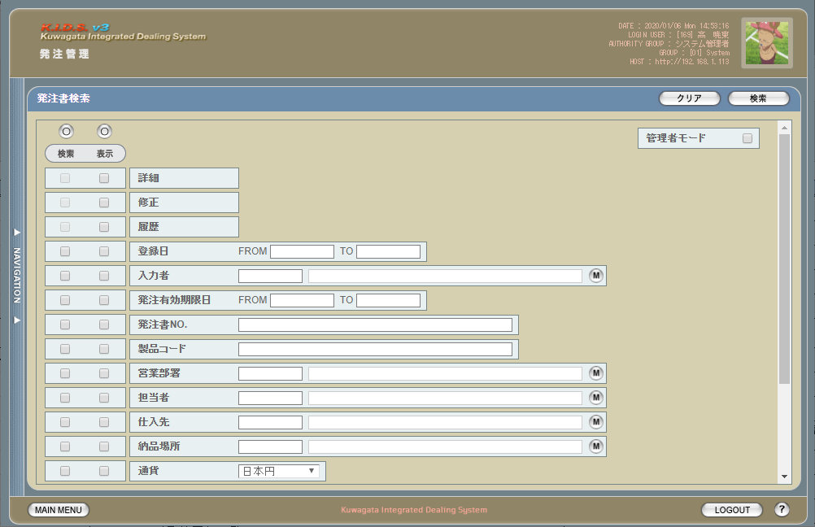

 | (2)
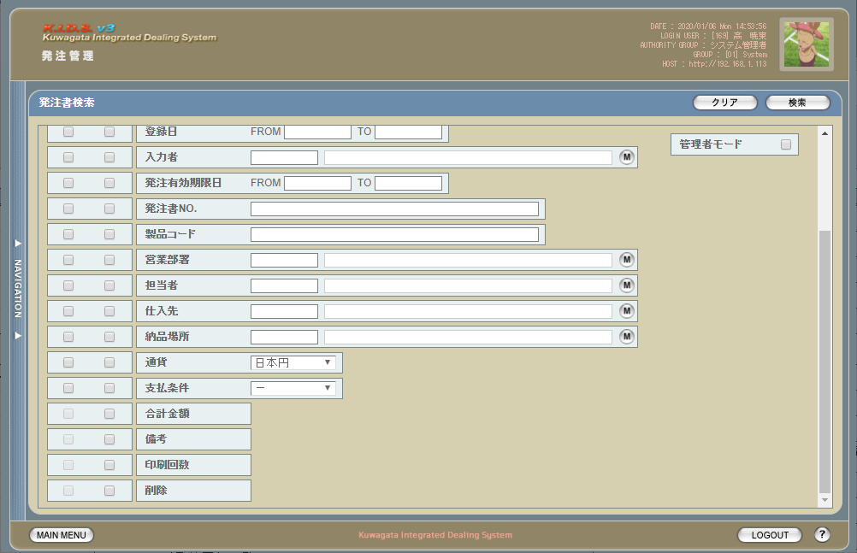

派生画面
1 | U-05-02-1 |  |  | エラーダイアログ |  |  |  | 日付・製品コード等、入力値のフォーマットに制限がある項目においてバリデーションエラーが発生した場合に通知する画面。この画面は前画面(U-05-02)上に表示するJavaScript制御のアラートボックスである。

画面レイアウト

 |  |  |  |  |  |  |  |  | ・Google Chromeの場合 |  |  |  |  |  | ・Microsoft Edgeの場合

2 | U-05-02-2 |  |  | エラー画面 |  |  |  | 検索結果が多すぎる・DBアクセスエラー発生等、何らかの理由で検索が成功しなかったことを通知する画面。この画面は前画面(U-05-02)とは別ウィンドウで表示する。

 |  |  |  |  |  |  |  | URL： |  | src/error/index.php
画面レイアウト

項目定義
No. | 名称 |  |  |  | 部品 |  |  | I/O |  | 必須 | 形式 |  | 桁数 | 下限 | 上限 | 初期値
U-05-02 新レイアウト(1)
1 | クリア |  |  |  | ボタン |  |  | I |  | - | - |  | - | - | - | 固定値「クリア」
2 | 検索 |  |  |  | ボタン |  |  | I |  | - | - |  | - | - | - | 固定値「検索」
3 | 管理者モード |  |  |  | チェックボックス |  |  | I |  | - | - |  | - | - | - | OFF ※7
4 | 検索全条件切替 |  |  |  | ボタン |  |  | I |  | - | - |  | - | - | - | OFF
5 | 表示全項目切替 |  |  |  | ボタン |  |  | I |  | - | - |  | - | - | - | OFF
6 | プレビュー※8 |  |  |  | チェックボックス |  |  | I |  | - | - |  | - | - | - | OFF
6 | 詳細※8 |  |  |  | チェックボックス |  |  | I |  | - | - |  | - | - | - | ON
7 | 修正※8 |  |  |  | チェックボックス |  |  | I |  | - | - |  | - | - | - | ON
9 | 履歴※8 |  |  |  | チェックボックス |  |  | I |  | - | - |  | - | - | - | ON
10 | 登録日FROM |  |  |  | テキストボックス |  |  | I |  | △ ※1 | yyyy/mm/dd |  | 4+2+2 | - | - | -
11 | 登録日TO |  |  |  | テキストボックス |  |  | I |  | △ ※1 | yyyy/mm/dd |  | 4+2+2 | - | - | -
12 | 入力者コード |  |  |  | テキストボックス |  |  | I |  | △ ※2 | 半角英数字 |  | 3 | - | -
13 | 入力者名 |  |  |  | テキストボックス |  |  | I |  | △ ※2 | 直接入力不可 |  | - | - | -
14 | 入力者検索 |  |  |  | ボタン |  |  | I |  | - | - |  | - | - | - | -
15 | 発注有効期限日FROM |  |  |  | テキストボックス |  |  | I |  | △ ※3 | yyyy/mm/dd |  | 4+2+2 | - | - | -
16 | 発注有効期限日 TO |  |  |  | テキストボックス |  |  | I |  | △ ※3 | yyyy/mm/dd |  | 4+2+2 | - | - | -
17 | 発注書No. |  |  |  | テキストボックス |  |  | I |  | △ ※2 | yymmxxxx(_rr) ※5 複数指定可 |  | 8(+2) | - | - | -
18 | 製品コード |  |  |  | テキストボックス |  |  | I |  | △ ※2 | 複数指定可※9 xxxxx(_yy) ※6 |  | 5(+2) | - | - | -
19 | 製品名 |  |  |  | テキストボックス |  |  | I |  | △ ※2 | - |  | - | - | - | -
20 | 営業部署コード |  |  |  | テキストボックス |  |  | I |  | △ ※2 | 半角英数字 |  | 2 | - | -
21 | 営業部署名 |  |  |  | テキストボックス |  |  | O |  | △ ※2 | 直接入力不可 |  | - | - | -
22 | 営業部署検索 |  |  |  | ボタン |  |  | I |  | - | - |  | - | - | -
22 | 開発担当者コード |  |  |  | テキストボックス |  |  | I |  | △ ※2 | 半角英数字 |  | 3 | - | -
23 | 開発担当者名 |  |  |  | テキストボックス |  |  | O |  | △ ※2 | 直接入力不可 |  | - | - | -
24 | 開発担当者検索 |  |  |  | ボタン |  |  | I |  | - | - |  | - | - | - | -
25 | 仕入先コード |  |  |  | テキストボックス |  |  | I |  | △ ※2 | 半角英数字 |  | 2 | - | -
26 | 仕入先名 |  |  |  | テキストボックス |  |  | O |  | △ ※2 | 直接入力不可 |  | - | - | -
27 | 仕入先検索 |  |  |  | ボタン |  |  | I |  | - | - |  | - | - | - | -
28 | 納品場所コード |  |  |  | テキストボックス |  |  | I |  | △ ※2 | 半角英数字 |  | 2 | - | -
29 | 納品場所名 |  |  |  | テキストボックス |  |  | O |  | △ ※2 | 直接入力不可 |  | - | - | -
30 | 納品場所検索 |  |  |  | ボタン |  |  | I |  | - | - |  | - | - | - | -
31 | 通貨 |  |  |  | プルダウン |  |  | I |  | △ ※2 | - |  | 2 | - | - | プルダウン内容は通貨マスタ.通貨名
32 | 通貨レート |  |  |  | プルダウン |  |  | I |  | △ ※2 | - |  | 2 | - | - | 「想定レート」 プルダウン内容は通貨レート区分マスタ.通貨レート区分名
33 | 支払条件 |  |  |  | プルダウン |  |  | I |  | △ ※2 | - |  | 2 | - | - | プルダウン内容は支払条件マスタ.支払条件名
34 | 合計金額 |  |  |  | ラベル |  |  | O |  | - | - |  | - | - | -
35 | 備考 |  |  |  | ラベル |  |  | O |  | - | - |  | - | - | -
37 | 印刷回数 |  |  |  | ラベル |  |  | O |  | - | - |  | - | - | -
U-05-02-1
32 | エラーメッセージ【1】 |  |  |  | ラベル |  |  | O |  | - | - |  | - | - | - | 下記エラーメッセージ参照
33 | OK |  |  |  | ボタン |  |  | I |  | - | - |  | - | - | - | 固定値「OK」
U-05-02-2
34 | エラーメッセージ【2】 |  |  |  | ラベル |  |  | O |  | - | - |  | - | - | - | 下記エラーメッセージ参照
35 | 閉じる |  |  |  | ボタン |  |  | I |  | - | - |  | - | - | - | 固定値「閉じる」
 | ※1 | 登録日の検索条件チェックがONの場合、登録日FROMと登録日TOのどちらかは必須
 | ※2 | 該当項目の検索条件チェックがONの場合必須
 | ※3 | 発注有効期限日の検索条件チェックがONの場合、発注有効期限日FROMと発注有効期限日TOのどちらかは必須
 | ※4 | 納期の検索条件チェックがONの場合、納期FROMと納期TOのどちらかは必須
 | ※5 | 規定フォーマットはyyyymmxxxx(_rr)。_rrの部分は省略可。
 |  | このうちxxxxは1ヶ月ごとに設定される通し番号(4桁固定)、rrは該当する受注データのリビジョン番号(2桁固定)となる
 | ※6 | 製品コードxxxxx(半角数字5桁)と枝番(再販コード)を「_(半角アンダーバー)」でつなぐ。枝番は省略可。
 |  | 枝番を省略した際は該当する製品コードを持つ再販商品すべても検索対象となる。
 | ※7 | 管理者モードチェックボックスはログインしているユーザの権限が「ディレクター」以上である場合のみ表示される
 | ※8 | 機能設計書の「表示項目の仕様整理」を参照
 | ※9 | 機能設計書の「複数指定について」を参照

動作定義
No. | 項目 |  |  |  |  | 動作 |  |  |  |  |  | 処理
1 | クリア |  |  |  |  | クリック |  |  |  |  |  | 入力内容をすべて破棄し、全入力欄を未入力状態にクリアする
2 | 検索 |  |  |  |  | クリック |  |  |  |  |  | バリデーションチェック、発注検索、発注一覧画面(U-05-03)を別ウィンドウで開く
3 | 管理者モード |  |  |  |  | 切替 |  |  |  |  |  | 管理モード切替
4 | 検索全条件切替 |  |  |  |  | クリック |  |  |  |  |  | 全項目ON/OFF切替
5 | 表示全条件切替 |  |  |  |  | クリック |  |  |  |  |  | 全項目ON/OFF切替
6 | 検索条件チェック |  |  |  |  | 切替 |  |  |  |  |  | 該当の検索条件チェックのON/OFFを切り替える
7 | 表示条件チェック |  |  |  |  | 切替 |  |  |  |  |  | 該当の表示条件チェックのON/OFFを切り替える
8 | 入力者検索 |  |  |  |  | クリック |  |  |  |  |  | ユーザマスタ検索ウィンドウ入力者検索画面を表示する
9 | 営業部署検索 |  |  |  |  | クリック |  |  |  |  |  | グループマスタ検索ウィンドウ部門検索画面を表示する
8 | 開発担当者検索 |  |  |  |  | クリック |  |  |  |  |  | ユーザマスタ検索ウィンドウ担当者検索画面を表示する
9 | 仕入先検索 |  |  |  |  | クリック |  |  |  |  |  | 会社マスタ（仕入先）検索ウィンドウ仕入先検索画面を表示する
10 | 納品場所検索 |  |  |  |  | クリック |  |  |  |  |  | 会社マスタ（納品先）検索ウィンドウ納品場所検索画面を表示する
11 | OK |  |  |  |  | クリック |  |  |  |  |  | 本ダイアログ(U-05-02-1)を閉じて前画面(U-05-02)表示状態に戻る
12 | 閉じる |  |  |  |  | クリック |  |  |  |  |  | 本画面(U-05-02-2)を閉じて前画面(U-05-02)表示状態に戻る

処理定義
No. | 処理名 |  |  |  |  |  | 処理内容
1 | バリデーションチェック |  |  |  |  |  | 1 | 検索条件チェックがONの項目が未入力の場合(※1)、下記のエラーメッセージNo.1をセットする
 |  |  |  |  |  |  | 2 | 登録日FROM・登録日TO・発注有効期限日FROM・発注有効期限日TOのいずれか1件以上が正規表現「^\d{4}\/\d{2}\/\d{2}$」に一致しない場合、下記のエラーメッセージNo.2をセットする

 |  |  |  |  |  |  | 3 | 発注書No.(範囲指定・複数指定の場合は1件ずつチェックを行う)が正規表現「^\d{8}(_\d{2})?$」に一致しない場合、下記のエラーメッセージNo.2をセットする

 |  |  |  |  |  |  | 4 | 製品コード(範囲指定・複数指定の場合は1件ずつチェックを行う)が正規表現「^\d{5}(_\d{2})?$」に一致しない場合、下記のエラーメッセージNo.2をセットする

 |  |  |  |  |  |  | 5 | 登録日FROM・登録日TO・発注有効期限日FROM・発注有効期限日TOのいずれか1件以上が存在しない日付(2/31等)の場合、下記のエラーメッセージNo.3をセットする

 |  |  |  |  |  |  | 6 | 登録日FROMが登録日TOよりも未来の日付である場合、または発注有効期限日FROMが発注有効期限日TOよりも未来の日付である場合、下記のエラーメッセージNo.4をセットする

 |  |  |  |  |  |  | 7 | 登録日FROMが現在の日付よりも未来である場合、下記のエラーメッセージNo.5をセットする
 |  |  |  |  |  |  | 8 | エラーメッセージがセットされている場合、エラーダイアログ(U-05-02-1)を開く
2 | 発注書検索 |  |  |  |  |  | 1 | 発注No.・製品コードが複数指定もしくは範囲指定された場合はOR、BETWEEN等を使用して対応する。
 |  |  |  |  |  |  | 2 | DBアクセスエラー等何らかの理由で検索処理に失敗した場合、下記のエラーメッセージNo.6をセットする
 |  |  |  |  |  |  | 3 | 検索結果件数が1000件を超える場合、下記のエラーメッセージNo.7をセットする
 |  |  |  |  |  |  | 4 | エラーメッセージがセットされている場合、エラー画面(U-05-02-2)を別ウィンドウで開く
3 | 管理モード切替 |  |  |  |  |  | 1 | OFFからONに切り替えた場合、製品名・製品名（英語）・営業部署・開発担当者・仕入科目・仕入部品・納期・備考・明細行番号・単価・数量・税抜金額・明細備考の表示条件チェックをOFFにし、かつチェックボックスを無効状態にする

 |  |  |  |  |  |  | 2 | ONからOFFに切り替えた場合、上記No.1で無効にしたチェックボックスを有効状態に戻し、かつ明細行番号のチェックをONにする

 |  |  |  |  |  |  | 3 | 管理モードがONの場合、検索結果に削除されたデータ(m_order.lngevisionnoが「-1」)も含める
 | ※1 | 登録日・発注有効期限日・納期の検索条件チェックがONの場合、FROMかTOのどちらかが入力してあれば可。

エラーメッセージ
No. | エラー内容 |  |  |  |  |  |  |  |  |  |  | エラーメッセージ ※
1 | バリデーションチェックNo.1でエラーが発生した場合 |  |  |  |  |  |  |  |  |  |  | 〇〇が入力されていません
2 | バリデーションチェックNo.2～4でエラーが発生した場合 |  |  |  |  |  |  |  |  |  |  | 〇〇の書式に誤りがあります
3 | バリデーションチェックNo.5でエラーが発生した場合 |  |  |  |  |  |  |  |  |  |  | 〇〇に存在しない日付が指定されました
4 | バリデーションチェックNo.6でエラーが発生した場合 |  |  |  |  |  |  |  |  |  |  | 〇〇FROMに〇〇TOより未来の日付が指定されました
5 | バリデーションチェックNo.7でエラーが発生した場合 |  |  |  |  |  |  |  |  |  |  | 登録日FROMに未来の日付が指定されました
6 | 発注検索実行中にDBアクセスエラー等が発生した場合 |  |  |  |  |  |  |  |  |  |  | 発注データの検索に失敗しました
7 | 発注検索結果件数が1000件を超える場合 |  |  |  |  |  |  |  |  |  |  | 検索結果が多いため条件を絞り込んでください 1000
 | ※ | 「〇〇」にはエラーが発生した箇所(「登録日FROM」「発注ＮＯ.」等)が入る

備考
管理者モードについて
 | 管理者モードチェックボックスはログインしているユーザが「システム管理者」「システム運用者」「ディレクター」「マネージャー」のいずれかである場合のみ表示される。

履歴検索・表示チェックについて
 | 履歴表示チェックについては、管理者モード・表示全条件切替のON/OFFに関わらず常にチェック状態となる。

発注書一覧
画面定義
共通情報 |  |  | プロジェクト名 |  | 株式会社クワガタ様向け KID'S 受発注機能改修 |  |  |  |  |  |  |  | 作成者 | solcom
 |  |  | システム名 |  | Kuwagata Integrated Dealing System (KID'S) |  |  |  |  |  |  |  | 作成日付 | 2019-02-19
 |  |  | 工程名 |  | 基本設計 |  |  |  |  |  |  |  | バージョン | 0.6
 |  |  | ドキュメントID |  | KIDS0002 |  |  |  |  |  |  |  | 更新者
 |  |  | ドキュメント名 |  | 基本設計 画面設計書 |  |  |  |  |  |  |  | 更新日付
書誌情報 |  |  | 画面ID |  | U-05-08
 |  |  | 画面の名称 |  | 発注書一覧画面
 |  |  | 概要 |  | 発注書の検索結果一覧を表示する画面。この画面は前画面(「発注書検索」U-05-07)とは別ウィンドウで表示する。

URL： |  | result/index.html(po/result2/index.php)
画面レイアウト
新レイアウト

 | ・管理者モードOFF(1)
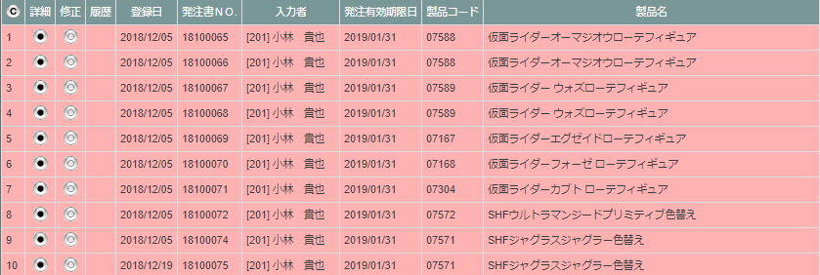

 | ・管理者モードOFF(2)

 | ・管理者モードOFF(3)

項目定義
No. | 名称 |  |  | 部品 |  | I/O | 必須 | 形式 |  | 桁数 | 下限 | 上限 | 初期値
U-05-03 新レイアウト・管理者モードOFF(1)
1 | コピー |  |  | ボタン |  | I | - | - |  | - | - | - | ボタン画像
2 | プレビュー |  |  | ボタン |  | I | - | - |  | - | - | - | ボタン画像
2 | 詳細 |  |  | ボタン |  | I | - | - |  | - | - | - | ボタン画像
3 | 修正 |  |  | ボタン |  | I | - | - |  | - | - | - | ボタン画像
4 | 履歴 |  |  | ボタン |  | I | - | - |  | - | - | - | m_purchaseorder.lngrevisionnoが「1」以上の場合のみ「〇」
9 | 登録日 |  |  | ラベル |  | O | - | yyyy/mm/dd |  | 4+2+2 | - | - | m_purchaseorder.dtminsertdate
6 | 発注書ＮＯ. |  |  | ラベル |  | O | - | yymmxxxx(_rr) |  | 8(+2) | - | - | m_purchaseorder.strordercode(+「_」+2桁固定m_purchaseorder.lngrevisionno)
10 | 入力者 |  |  | ラベル |  | O | - | コード+氏名 |  | - | - | - | m_purchaseorder.strinsertusercode と 紐づいたm_user.struserdisplaycode +]+ m_purchaseorder.strinsertusername
7 | 発注有効期限日 |  |  | ラベル |  | O | - | yyyy/mm/dd |  | 4+2+2 | - | - | m_purchaseorder.dtmexpirationdate
8 | 製品コード |  |  | ラベル |  | O | - | xxxxx(_rr) |  | 5(+2) | - | - | m_purchaseorder.strproductcode(+「_」+m_purchaseorder.strrevisecode)
11 | 製品名 |  |  | ラベル |  | O | - | - |  | - | - | - | m_purchaseorder.strproductname
12 | 製品名（英語） |  |  | ラベル |  | O | - | - |  | - | - | - | m_purchaseorder.strproductenglishname
13 | 営業部署 |  |  | ラベル |  | O | - | コード+部署名 |  | - | - | - | [ + m_purchaseorder.lnggroupcodeと 紐づいたm_groupのstrgroupdisplaycode +]+ m_purchaseorder.strgroupname
U-05-03 新レイアウト・管理者モードOFF(2)
14 | 開発担当者 |  |  | ラベル |  | O | - | コード+氏名 |  | - | - | - | [ + m_purchaseorder.strusercode と 紐づいたm_user.struserdisplaycode +]+ m_purchaseorder.strusername
15 | 仕入先 |  |  | ラベル |  | O | - | コード+社名 |  | - | - | - | [ + m_purchaseorder.lngcustomercode と 紐づいた m_company.strcompanydisplaycode + ]+ m_purchaseorder.strcustomername
17 | 支払条件 |  |  | ラベル |  | O | - | - |  | - | - | - | m_purcahseorder.strpayconditionname
18 | 合計金額 |  |  | ラベル |  | O | - | 通貨単位+半角数字 |  | 14+2 | - | - | m_purchaseorder.strmonetaryunitsign + m_purchaseorder.curtotalprice
18 | 通貨 |  |  | ラベル |  | O | - | - |  | - | - | - | m_purcahseorder.strmonetaryunitname
19 | 納品場所 |  |  | ラベル |  | O | - | - |  | - | - | - | m_purchaseorder.strdeliveryplacename
21 | 印刷回数 |  |  | ラベル |  | O | - | - |  | - | - | - | m_purchaseorder.lngprintcount
20 | 備考 |  |  | ラベル |  | O | - | - |  | - | - | - | m_purchaseorder.strnote
U-05-03 新レイアウト・管理者モードON
27 | 削除済 |  |  | ラベル |  | O | - | - |  | - | - | - | m_purchaseorder.lngrevisionnoが「-1」の場合のみ固定値「〇」

動作定義
No. | 項目 |  |  |  | 動作 |  |  |  | 処理
1 | コピー |  |  |  | クリック |  |  |  | 発注データ一覧表をHTML形式でクリップボードにテキストコピーする
2 | プレビュー |  |  |  | クリック |  |  |  | POプレビュー画面(U-05-05-3)を別ウィンドウで表示する
3 | 詳細 |  |  |  | クリック |  |  |  | 発注書詳細画面(U-05-XX)を別ウィンドウで開く
4 | 修正 |  |  |  | クリック |  |  |  | 発注書修正画面(U-05-09)を別ウィンドウで開く
5 | 履歴 |  |  |  | クリック |  |  |  | 前回以前の修正データの一覧表示有無を切り替える。

発注書修正
画面定義
共通情報 |  |  | プロジェクト名 |  | 株式会社クワガタ様向け KID'S 受発注機能改修 |  |  |  |  |  |  |  |  | 作成者 | solcom
 |  |  | システム名 |  | Kuwagata Integrated Dealing System (KID'S) |  |  |  |  |  |  |  |  | 作成日付 | 2019-02-19
 |  |  | 工程名 |  | 基本設計 |  |  |  |  |  |  |  |  | バージョン | 0.6
 |  |  | ドキュメントID |  | KIDS0002 |  |  |  |  |  |  |  |  | 更新者
 |  |  | ドキュメント名 |  | 基本設計 画面設計書 |  |  |  |  |  |  |  |  | 更新日付
書誌情報 |  |  | 画面ID |  | U-05-09
 |  |  | 画面の名称 |  | 発注書修正画面
 |  |  | 概要 |  | 新規追加画面。登録された発注書(PO)データのうち、見積原価計算書由来ではない項目を修正する。本画面は親画面から別ウィンドウで遷移する。

URL： |  | result/renew.html(po/regist/renew.php)
画面レイアウト

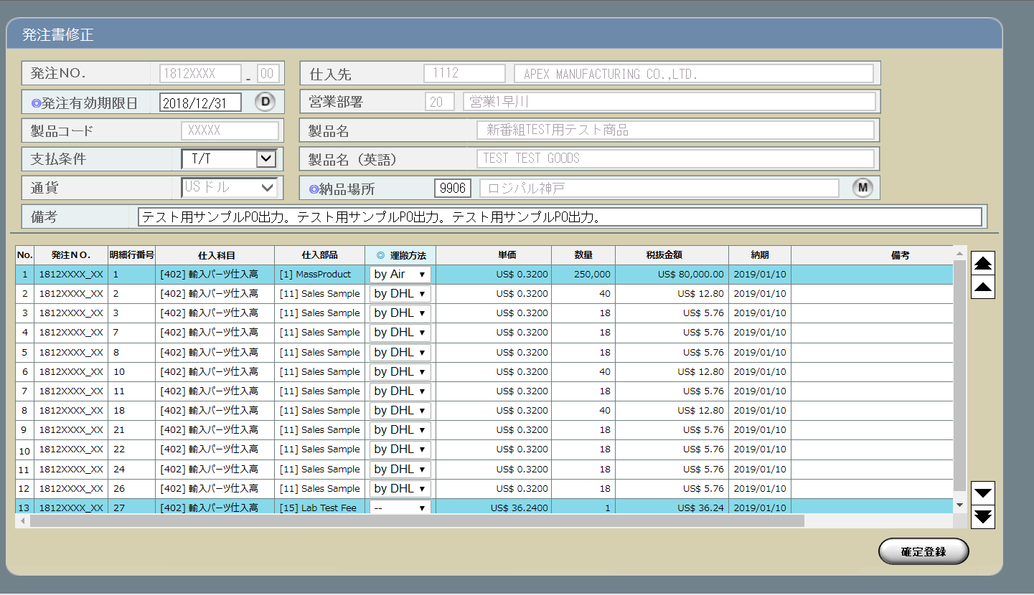

派生画面
1 | U-05-09-1 |  | エラーダイアログ |  |  | 日付・製品コード等、入力値のフォーマットに制限がある項目においてバリデーションエラーが発生した場合に通知する画面。この画面は前画面(U-05-09-1)上に表示するJavaScript制御のアラートボックスである。

画面レイアウト

 |  |  |  |  |  |  | ・Google Chromeの場合 |  |  |  |  |  | ・Microsoft Edgeの場合

2 | U-05-09-2 |  | 発注書修正完了画面 |  |  | 発注書データの更新がエラーなく終了したことを通知する画面。

 |  |  |  |  |  | URL： |  | result/common.html
画面レイアウト
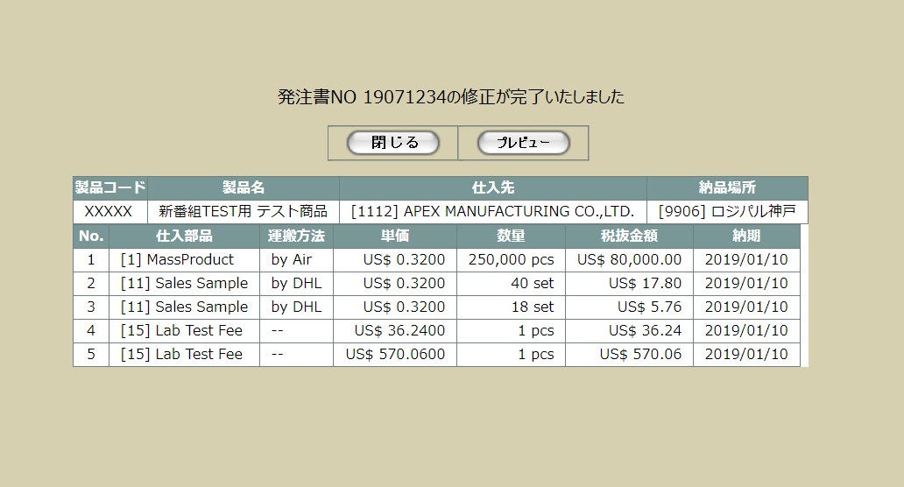

3 | U-05-09-3 |  | 発注書修正エラー |  |  | 発注書の登録時にエラーが発生したことを通知する画面。この画面はU-05-05からは別ウィンドウ、U-05-05-3からは同ウィンドウで表示する。

 |  |  |  |  |  | URL： |  | src/error/index.php
画面レイアウト



項目定義
No. | 名称 |  |  | 部品 |  |  | I/O |  | 必須 | 形式 | 桁数 | 下限 | 上限 | 初期値
U-05-09
ヘッダ・フッタ情報入力部
1 | 発注書No. |  |  | テキストボックス |  |  | O |  | - | yymmxxxx ※1 編集不可 | 8 | 0000 ※2 | 9999 ※2 | m_order..strordercode
2 | 発注No.枝番 |  |  | テキストボックス |  |  | O |  | - | 半角数字 編集不可 | 2 | 00 | 99 | t_orderdetail.lngrevisionno
3 | 発注有効期限日 |  |  | テキストボックス |  |  | I |  | 〇 | yyyy/mm/dd | - | - | - | m_purchaseorder.dtmexpirationdate
4 | カレンダーボタン |  |  | ボタン |  |  | I |  | - | - | - | - | - | ボタン画像
5 | 製品コード |  |  | テキストボックス |  |  | O |  | - | 半角数字 編集不可 | 5 | - | - | t_orderdetail.strproductcode
6 | 支払条件 |  |  | プルダウン |  |  | I |  | - | - | - | - | - | m_payconditionより取得
7 | 通貨 |  |  | プルダウン |  |  | O |  | - | 編集不可 | - | - | - | m_order.lngmonetaryunitcodeでm_monetaryunitより取得
8 | 仕入先コード |  |  | テキストボックス |  |  | O |  | - | 半角数字 編集不可 | 4 | - | - | m_order.lngcustomercompanycodeでm_companyより取得したstrcompanydisplaycode
9 | 仕入先名 |  |  | テキストボックス |  |  | O |  | - | 編集不可 | - | - | - | m_order.lngcustomercompanycodeでm_companyより取得したstrcompanydisplayname
10 | 営業部署コード |  |  | テキストボックス |  |  | O |  | - | 半角英数字 編集不可 | 2 | - | - | m_order.lnggroupcodeでm_groupより取得したstrgroupdisplaycode
11 | 営業部署名 |  |  | テキストボックス |  |  | O |  | - | 編集不可 | - | - | - | m_order.lnggroupcodeでm_groupより取得したstrgroupdisplayname
12 | 製品名 |  |  | テキストボックス |  |  | O |  | - | 編集不可 | - | - | - | t_orderdetail.strproductcodeでm_productより取得したstrproductname
13 | 製品名（英語） |  |  | テキストボックス |  |  | O |  | - | 編集不可 | - | - | - | t_orderdetail.strproductcodeでm_productより取得したstrproductenglishname
14 | 納品場所コード |  |  | テキストボックス |  |  | I |  | 〇 | 半角数字 | 4 | - | - | -
15 | 納品場所名 |  |  | テキストボックス |  |  | O |  | - | - | - | - | - | 納品場所コードでm_company.strcompanydisplaycodeに紐づくm_company.strcompanydisplayname
16 | 納品場所検索 |  |  | ボタン |  |  | I |  | - | - | - | - | - | ボタン画像
17 | 備考 |  |  | テキストボックス |  |  | I |  | - | - | - | - | - | -
明細情報入力部
30 | No. |  |  | ラベル |  |  | O |  | - | - | - | - | - | -
31 | 発注No. |  |  | ラベル |  |  | O |  | - | yymmxxxx_nn | 9 | - | - | m_order.strordercode + 「_」 + t_orderdetail.lngrevisionno
32 | 明細行番号 |  |  | ラベル |  |  | O |  | - | - | - | - | - | t_orderdetail.lngorderdetailno
33 | 仕入科目 |  |  | ラベル |  |  | O |  | - | - | - | - | - | t_orderdetail.lngstocksubjectcodeでm_stocksubjectより取得した [ + lngstocksubjectcode+ ] + strstocksubjectname
...

発注書・DB項目対比表
・発注書
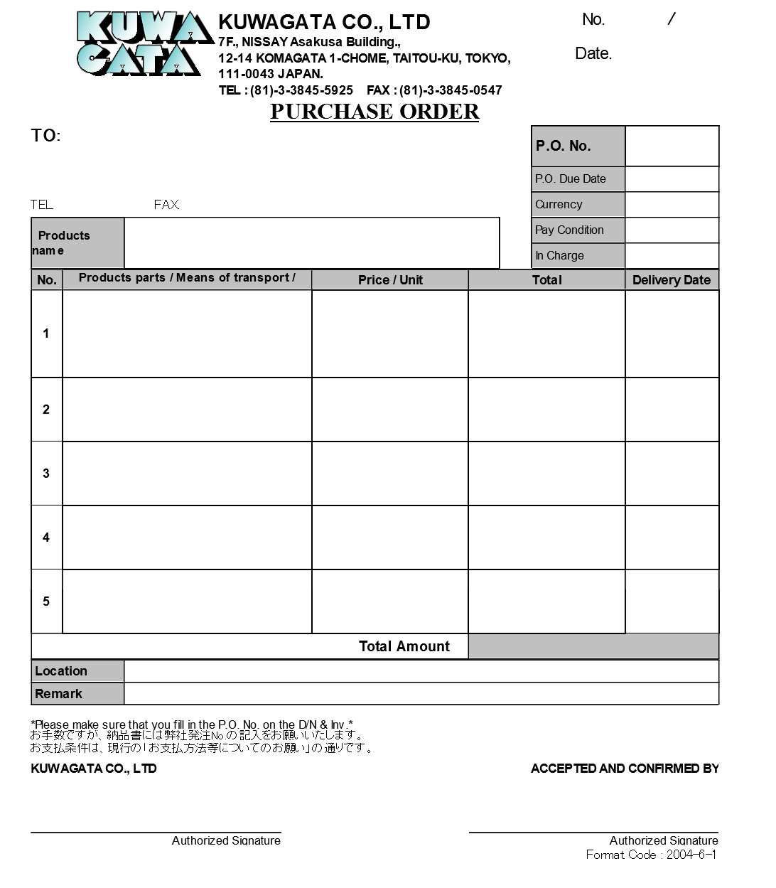
1
2

3

4
8
5
9
6
7
10

14
11
13
15
12

16
19
17
20
21
22
23
24
18

22
25
26
27

28

 | テーブル物理名 |  | m_purchaseorder
 | テーブル論理名 |  | 発注書マスタ
 | No. | 物理名 |  | 論理名 | 登録内容 | プレビュー項目No.
 | 1 | lngpurchaseorderno |  | 発注書番号 | 自動採番 | -
 | 2 | lngrevisionno |  | リビジョン番号 | 初期登録時は「0」、修正時は最大値に+1 | - | UPD 9/4
 | 3 | strordercode |  | 発注コード | m_order.strordercode+「_」+t_orderdetail.lngrevisionno(2桁固定) YYMMnnnn YY：システム日付の年下2桁 MM：システム日付の月(01～12) nnnn：発注書コード用採番オブジェクト（月次リセット）にて自動採番 | 8 | UPD 9/5
 | 4 | lngcustomercode |  | 仕入先コード | 1件目の発注明細に紐づくm_order.lngcustomercompanycodeでm_company.strcompanydisplaycodeを取得 | - | UPD 9/5
 | 5 | strcustomername |  | 仕入先名 | m_order.lngcustomercompanycodeでm_company.strcompanydisplaynameを取得 シート「帳票用会社名取得」を参照。 | 4 | UPD 9/5
 | 6 | strcustomercompanyaddreess |  | 仕入先住所 | 1件目の発注明細に紐づくm_order.lngcustomercompanycodeでm_company.straddress1、straddress2、straddress3、straddress4を取得 | 5 | UPD 9/5
...

